PC Armado Empresa
 |  |  | CUADRO DE COTIZACIONES

Cuadro Comparativo de Cotizaciones

Presupuestos (a) | Empresa | Nº de CUIT, Dirección, Teléfono | Descripción del bien/ servicio (b) | Importe Unitario | Importe Total IVA incluido | Importe Total | Tipo de cambio | Forma de Pago | Observaciones | Características | Garantia | Ventajas | Desventaja | Análisis y viabilidad de compra | Imagen
Nº 1 | MERCADO LIBRE | https://www.mercadolibre.com.co/pc-lenovo-tiny-thinkcentre-neo-50q-gen-5-core-5-16gb1tb/p/MCO68062227#polycard_client=search-desktop&be_origin=backend&overlay_label=not_apply&search_layout=grid&position=4&type=product&tracking_id=32a5e2d9-bee4-4b7f-a844-2e284f371546&wid=MCO3859624656&sid=search | Lenovo ThinkCentre Neo | $2,543,137.00 | $3,026,333.03 | $775.98 | $3,026,333.03 | CONTADO | Torre en factor de forma ultra compacto (Tiny), incluye procesador Intel Core i5 de última generación y amplio almacenamiento de 1TB SSD M.2, sin monitor incluido. | Intel Core i5, 16GB RAM, 1TB SSD M.2, Windows Pro. | 12 meses de garantía de fábrica. | Excelente rendimiento corporativo, formato ultra compacto y gran espacio de almacenamiento. | No incluye monitor en esta cotización base. | Viable para oficinas que requieran velocidad, multitarea fluida y un equipo moderno de marca reconocida. | 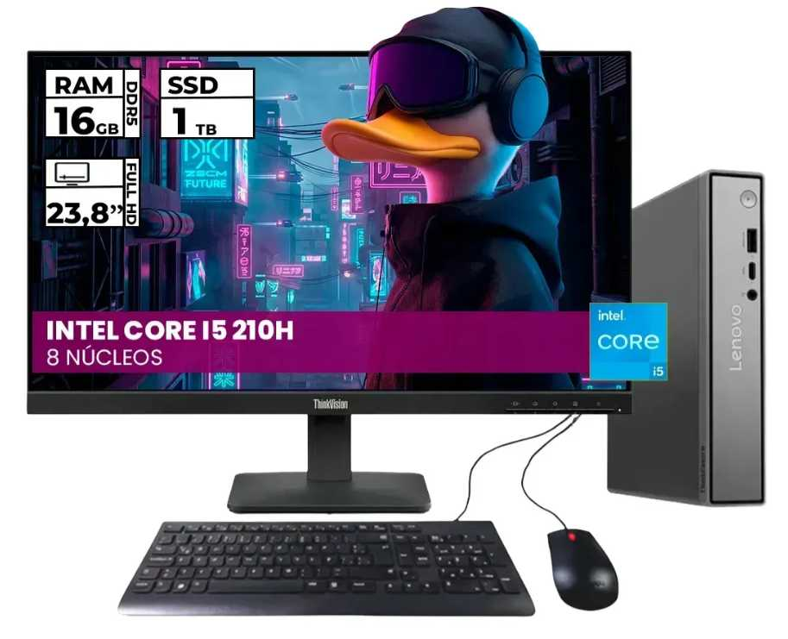
Nº2 | MERCADO LIBRE | https://www.mercadolibre.com.co/computador-empresarial-dell-optiplex-7020-mff-micro-intel-core-i5-12500t-ssd-512gb-ddr5-8gb-no-dvd-monitor-215-e2225hs-windows-11-pro/p/MCO61701303#polycard_client=search-desktop&be_origin=backend&overlay_label=not_apply&search_layout=grid&position=1&type=product&tracking_id=5751c61a-11f9-4b08-ba87-84af7a7d2f59&wid=MCO1721418701&sid=search | Dell Optiplex 7020 Mff Micro | $2,857,142.00 | $3,399,998.98 | $871.79 | $3,399,998.98 | CONTADO | Equipo empresarial en formato Micro (Mff), incluye procesador Intel Core i5 12500T, memoria RAM DDR5 de 8GB y monitor de 21.5 pulgadas con Windows 11 Pro nativo. | Intel Core i5 12500T, 8GB DDR5 RAM, 512GB SSD, Monitor 21.5", Windows 11 Pro. | 12 meses de garantía de fábrica. | Solución integral lista para usar, excelente eficiencia energética y componentes modernos de alta gama. | Memoria RAM base de 8GB (ideal ampliar a 16GB a futuro para cargas pesadas). | Óptima inversión empresarial a mediano y largo plazo por su confiabilidad y soporte profesional. | 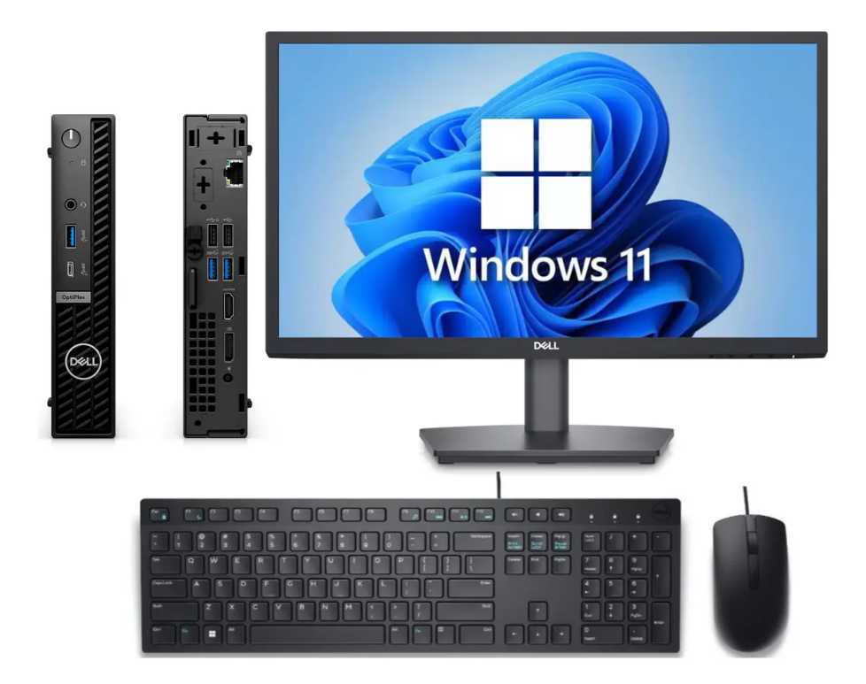
Nº 3 | MERCADO LIBRE | https://www.mercadolibre.com.co/pc-gamer-ryzen-7-5700g-16gb-ddr4-512gb-m2-monitor-24-ips/up/MCOU3792324327#polycard_client=search-desktop&float_highlight=last_units&be_origin=backend&overlay_label=not_apply&search_layout=grid&position=4&type=product&tracking_id=1b0d6769-31c6-46e3-8d44-71d9fbd5b793&wid=MCO3566848148&sid=search | c Gamer Ryzen 7 5700g - 16gb Ddr4- 512gb M.2 Monitor 24 Ips | $2,359,845.00 | $2,808,215.55 | $720.06 | $2,808,215.55 | CONTADO | Computador en chasis de torre estándar, equipado con procesador AMD Ryzen 7 5700g de 8 núcleos y un monitor IPS amplio de 24 pulgadas. | AMD Ryzen 7 5700g, 16GB DDR4, 512GB M.2 SSD, Monitor 24" IPS. | 12 meses de garantía de fábrica. | Gran potencia de procesamiento multinúcleo y monitor IPS amplio de 24 pulgadas muy cómodo. | Diseño tipo torre grande que ocupa más espacio físico en la oficina. | Excelente alternativa si se requiere alto rendimiento de procesamiento a un precio competitivo. | 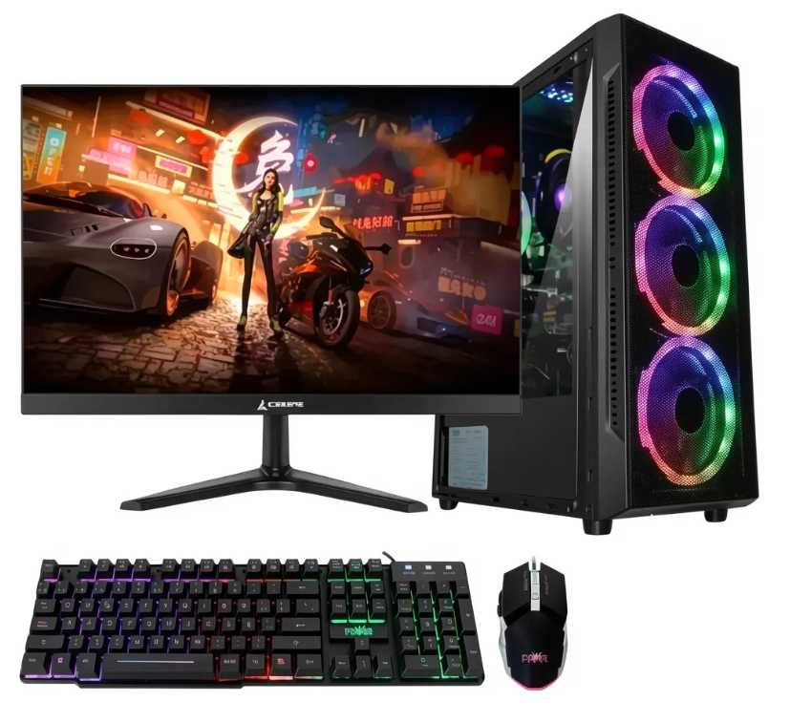

Cotización elegida :N°2
Justificación:La mejor opción de las tres es la N° 3: PC Gamer / Torre AMD Ryzen 7 5700G (Mercado Libre). A diferencia de la Opción 1 (que cuesta $3.026.333,03 pero no incluye monitor) y la Opción 2 (que cuesta $3.399.998,98 y viene limitada a 8 GB de RAM), la Opción 3 ofrece el mayor rendimiento de procesamiento al precio más bajo del cuadro ($2.808.215,55 con IVA incluido) y lista para usar.
Justificación de la Selección Mayor Rendimiento y Potencia de Cómputo: Equipada con un procesador AMD Ryzen 7 5700G de 8 núcleos, supera a las opciones con procesador Intel Core i5. Esto brinda mayor capacidad de respuesta en entornos exigentes (como compilación de código, bases de datos y desarrollo multitarea). Mejor Relación Costo-Beneficio: Ofrece 16 GB de memoria RAM DDR4, 512 GB SSD M.2 y un monitor IPS de 24 pulgadas, todo por $2.808.215,55. Es la alternativa más económica y completa del cuadro comparativo. Solución Integral Inmediata: A diferencia de la Opción 1 (donde habría que gastar presupuesto adicional para adquirir un monitor) y la Opción 2 (donde se requeriría ampliar la RAM a corto plazo), la Opción 3 viene lista para conectarse e iniciar labores sin desembolsos extra.

Impacto Directo dentro de la Empresa Optimización Financiera (Ahorro Operativo): Representa un ahorro directo de $591.783,43 frente a la Opción 2 y evita el gasto posterior en periféricos que requeriría la Opción 1. Esto permite hacer un uso más inteligente del presupuesto corporativo. Productividad Elevada: La combinación del procesador Ryzen 7 de 8 núcleos, los 16 GB de RAM y un monitor IPS amplio de 24" reduce la fatiga visual y elimina cuellos de botella al ejecutar múltiples herramientas de desarrollo, máquinas virtuales o aplicaciones pesadas simultáneamente. Escalabilidad y Mantenimiento: Al ser un chasis de torre estándar, facilita futuras actualizaciones de componentes internos (como agregar más almacenamiento o RAM) y simplifica labores de mantenimiento frente a formatos ultra compactos o propietarios.

PC Armado Nosotros
 |  |  | CUADRO DE COTIZACIONES

Cuadro Comparativo de Cotizaciones

Presupuestos (a) | Empresa | Nº de CUIT, Dirección, Teléfono | Descripción del bien/ servicio (b) | Importe Unitario | Importe Total IVA incluido | Importe Total | Tipo de cambio | Forma de Pago | Observaciones | Características | Garantia | Ventajas | Desventaja | Análisis y viabilidad de compra | Imagen
Nº 1 | MERCADO LIBRE | https://www.mercadolibre.com.co/pc-gamer-ryzen-7-5700g-16gb-ddr4-512gb-m2-monitor-24-ips/up/MCOU3792324327#polycard_client=search-desktop&float_highlight=last_units&be_origin=backend&overlay_label=not_apply&search_layout=grid&position=1&type=product&tracking_id=43f0597b-56b1-42ff-b057-d45a148f04c7&wid=MCO3566848148&sid=search | Pc Gamer Ryzen 7 5700g - 16gb Ddr4- 512gb M.2 Monitor 24 Ips | $2,359,845.00 | $2,808,215.55 | $720.06 | $2,808,215.55 | CONTADO | Combo de torre y monitor de 24" con procesador AMD Ryzen 7 5700g de 8 núcleos, 16 GB de RAM y SSD de 512 GB. | AMD Ryzen 7 5700g, 16GB RAM DDR4, 512GB SSD M.2, Monitor 24" IPS. | 12 meses de garantía de fábrica. | Excelente rendimiento multinúcleo para compilación y multitarea fluida con pantalla IPS de buen ángulo. | 16 GB de RAM pueden quedar justos si se levantan múltiples contenedores Docker avanzados en paralelo. | Totalmente viable para estaciones de desarrollo individuales con excelente relación costo-beneficio. | 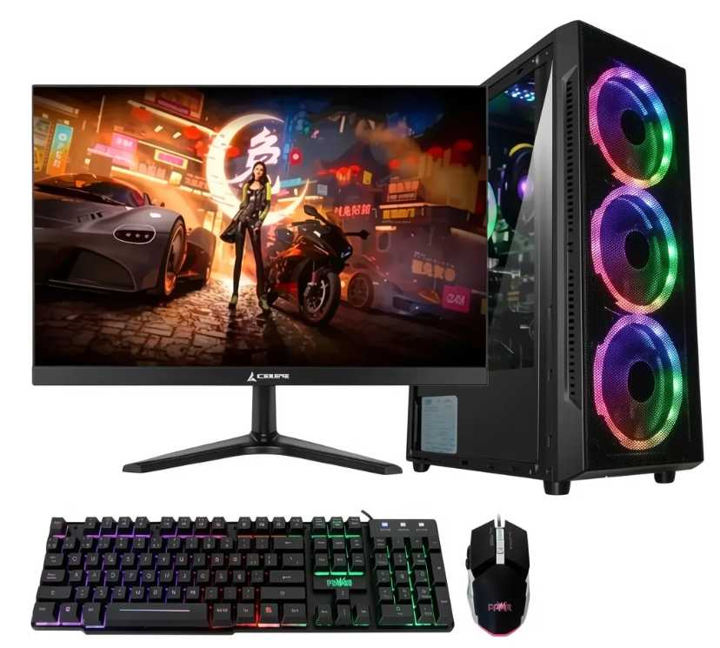
Nº2 | MERCADO LIBRE | https://www.mercadolibre.com.co/pc-gamer-amd-ryzen-7-5700g--32gb--ssd-512gb--monitor-27/up/MCOU2773993265#polycard_client=search-desktop&float_highlight=last_units&be_origin=backend&overlay_label=not_apply&search_layout=grid&position=1&type=product&tracking_id=2a9ea679-ef4e-49cb-9d01-2703b81d483c&wid=MCO2741737706&sid=search | pc gamer amd ryzen 7 5700g + 32gb + ssd 512gb + monitor 27" | $2,772,169.00 | $3,298,881.11 | $845.87 | $3,298,881.11 | CONTADO | Estación de trabajo avanzada con torre, 32 GB de RAM ideales para virtualización y un monitor amplio de 27 pulgadas. | AMD Ryzen 7 5700g, 32GB RAM DDR4, 512GB SSD, Monitor 27". | 12 meses de garantía de fábrica. | Gran capacidad de memoria RAM para entornos pesados y un espacio visual de 27 pulgadas muy cómodo. | Mayor inversión económica y ocupa un poco más de espacio físico en el escritorio. | La opción más robusta y recomendada para garantizar rendimiento holgado en todas nuestras tareas de ingeniería de software. | 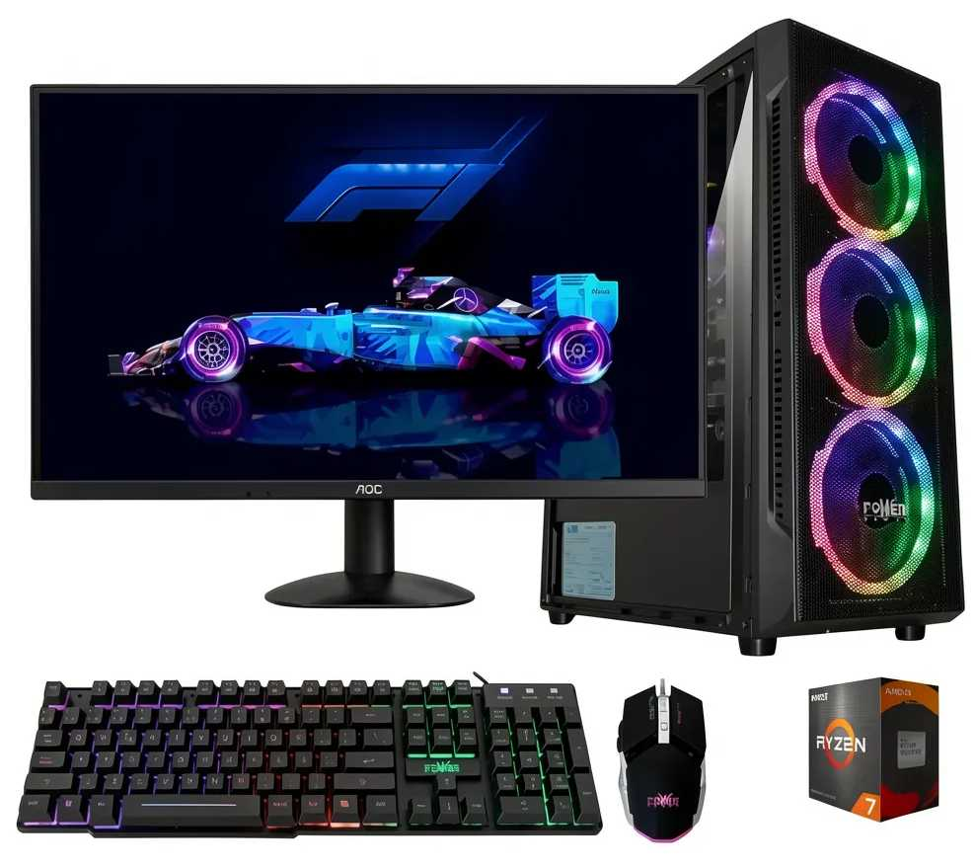
Nº 3 | MERCADO LIBRE | https://www.mercadolibre.com.co/pc-gamer-rgb-ryzen-7-5700g--32gb--ssd-512gb--monitor-24/up/MCOU3210707998#polycard_client=search-desktop&be_origin=backend&overlay_label=not_apply&search_layout=grid&position=3&type=product&tracking_id=67d4eec2-4713-4817-ac7d-ca69f56f9fa2&wid=MCO2881737178&sid=search | Pc Gamer Rgb Ryzen 7 5700g + 32gb + Ssd 512gb + Monitor 24 | $2,596,638.00 | $3,089,999.22 | $792.31 | $3,089,999.22 | CONTADO | Torre con iluminación RGB, procesador Ryzen 7, 32 GB de RAM para máxima multitarea y monitor equilibrado de 24 pulgadas. | AMD Ryzen 7 5700g, 32GB RAM DDR4, 512GB SSD, Monitor 24" | 12 meses de garantía de fábrica. | Ofrece los 32 GB de RAM de alto rendimiento a un precio ligeramente menor al de la pantalla de 27 pulgadas. | Monitor de 24" (algunos desarrolladores prefieren un poco más de espacio horizontal). | Excelente alternativa intermedia si queremos potencia de RAM desbordada sin invertir en un monitor tan grande. | 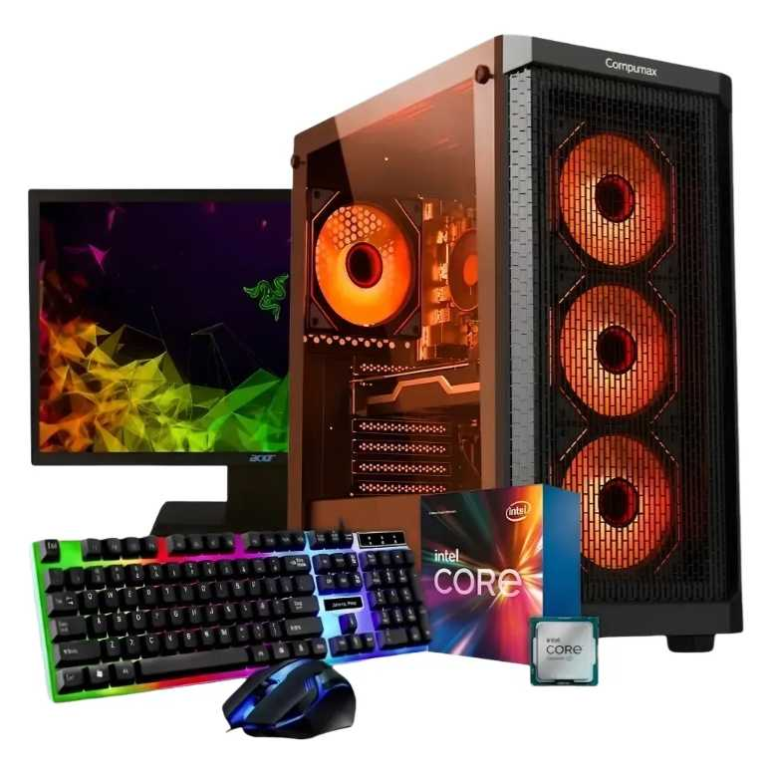

Cotización elegida: N° 2
Justificación:La mejor opción de las tres es la N° 2: PC Gamer AMD Ryzen 7 5700G + 32 GB RAM + Monitor 27" (Mercado Libre). Aunque las tres alternativas integran el mismo procesador AMD Ryzen 7 5700G y disco SSD de 512 GB, la Opción 2 destaca como la estación de trabajo más balanceada y duradera a largo plazo con una inversión final de $3.298.881,11 (IVA incluido).
Justificación de la Selección Capacidad de Memoria RAM (32 GB): Supera los 16 GB de la Opción 1, previniendo cuellos de botella severos al ejecutar máquinas virtuales, contenedores Docker, entornos de desarrollo (IDE) o bases de datos pesadas en paralelo. Ergonomía y Área Visual (Monitor 27"): Ofrece un monitor de 27 pulgadas frente a los monitores de 24 pulgadas de las opciones 1 y 3. Este espacio horizontal extra mejora la productividad operativa al trabajar con múltiples ventanas abiertas. Mejor Relación Especificaciones-Precio que la Opción 3: Por solo $208.881,89 de diferencia frente a la Opción 3 ($3.089.999,22), se obtiene la pantalla más grande de 27", justificando plenamente el salto técnico.

Impacto Directo dentro de la Empresa Rendimiento Operativo en Ingeniería de Software: Permite levantar arquitecturas complejas y multitarea exigente sin ralentización, eliminando tiempos muertos de espera al compilar o ejecutar procesos pesados. Protección de Inversión y Escala: Al contar con 32 GB de RAM desde el primer día, la empresa evita tener que realizar compras de ampliaciones de memoria a corto plazo conforme aumenten las exigencias del software corporativo. Ergonomía y Productividad del Personal: La pantalla de 27" reduce la fatiga visual de los desarrolladores y optimiza la disposición de herramientas en pantalla, traduciéndose en un flujo de trabajo más ágil y cómodo.

Monitor Empresa
 |  |  | CUADRO DE COTIZACIONES

Cuadro Comparativo de Cotizaciones

Presupuestos (a) | Empresa | Nº de CUIT, Dirección, Teléfono | Descripción del bien/ servicio (b) | Importe Unitario | Importe Total IVA incluido | Importe Total | Tipo de cambio | Forma de Pago | Observaciones | Características | Garantia | Ventajas | Desventaja | Análisis y viabilidad de compra | Imagen
Nº 1 | AlLKOSTO | https://www.alkosto.com/monitor-samsung-22-pulgadas-22f310-fhd-plano-negro/p/198957224317 | Monitor Samsung 22 Pulgadas FHD 22F310 Plano (LS22F310EANXZA) | $252,042.00 | $299,929.98 | $76.91 | $299,929.98 | CONTADO | Protección visual Eye Saver Mode y Flicker Free. | Pantalla: 22" Full HD (1920x1080) Panel: VA Plano (3000:1) Refresco: 120 Hz / 5 ms Puertos: 1x HDMI, 1x VGA | 36 meses (3 años) Directamente con Samsung Colombia | Mayor tasa de refresco (120 Hz).Alto contraste (3000:1) para texto muy nítido.Compra y garantía nacional e inmediata. | Panel VA con menor ángulo de visión lateral que el IPS. | Viabilidad: ALTA Justificación: Por un costo ajustado ($299.930 COP), ofrece la mayor tasa de refresco (120 Hz) y un panel de alto contraste (3000:1) ideal para lecturas prolongadas de planillas. Cuenta con respaldo local inmediato. | 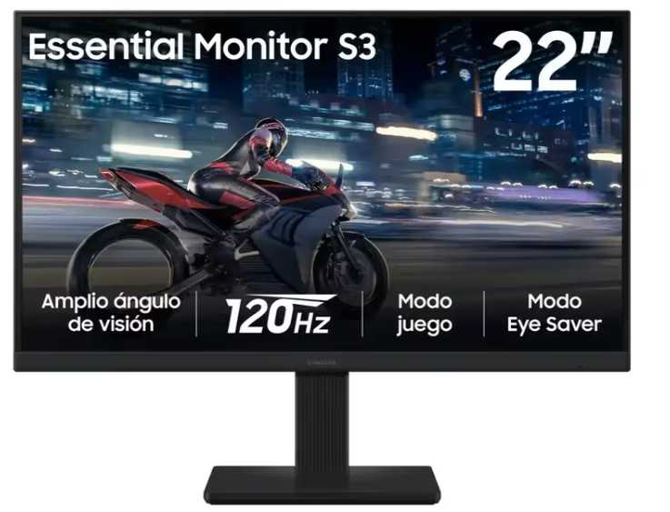
Nº2 | KTRONIX | https://www.ktronix.com/monitor-lg-22-pulgadas-22u401a-fhd-plano-negro/p/8806096542170 | Monitor LG 22" 22U401A FHD Plano Negro | $243,613.00 | $289,899.47 | $74.33 | $289,899.47 | CONTADO | (Oferta Ktronix) Incluye tecnología Flicker Safe para evitar cansancio ocular y alta fluidez de 100Hz para la operación. | Pantalla: 22" Full HD (1920x1080) Panel: VA Anti-reflejo Refresco: 100 Hz / 5 ms Puertos: 1x HDMI, 1x VGA | 36 meses (3 años) Directamente con LG Colombia | El más económico del grupo ($289.900 COP).Incluye salida de audio de 3.5mm adicional a HDMI/VGA.Buena fluidez (100 Hz) y tecnología anti-parpadeo. | Materiales de construcción más sencillos (gama de entrada). | Viabilidad: ALTA (Recomendada para presupuesto) Justificación: Representa el costo más bajo ($289.900 COP), ofrece 100 Hz de refresco, protección visual y entrega nacional inmediata con 3 años de garantía. Es la opción más eficiente para minimizar la inversión inicial sin sacrificar rendimiento en caja. | 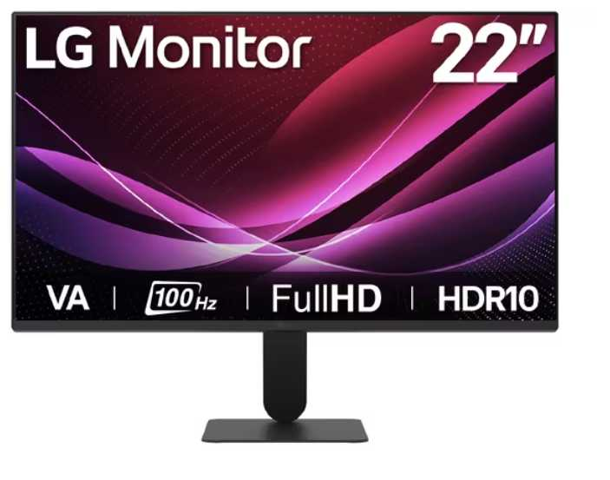
Nº 3 | KTRONIX / LENOVO | https://www.mercadolibre.com.co/lenovo-thinkvision-215-ips-fhd-monitor-hdmi-vga-black/up/MCOU3995529084 | Monitor Lenovo ThinkVision 21.5" IPS Full HD (HDMI / VGA) Color Negro | $458,406.00 | $545,503.14 | $139.87 | $545,503.14 | CONTADO | Panel IPS de alta fidelidad de color y nitidez. Ideal para jornadas largas en caja registradora e inventarios. | Pantalla: 21.5" Full HD (1920x1080) Panel: IPS Anti-reflejo Refresco: 100 Hz / 4 ms Puertos: 1x HDMI, 1x VGA | 36 meses (3 años) Directamente con Lenovo Colombia | Panel IPS con mejores colores y ángulos de visión (178°).Calidad de construcción corporativa para uso intensivo.Tasa de 100 Hz para navegación fluida. | Es el más costoso ($545.504 COP). Es envío internacional (mayor tiempo de entrega). | Viabilidad: MEDIA Justificación: Aunque ofrece la mejor calidad de imagen (panel IPS) y ergonomía corporativa, su costo es significativamente más alto ($545.504 COP) y al ser un envío internacional desde EE. UU., implica tiempos de espera que pueden retrasar la puesta en marcha del punto de venta. | 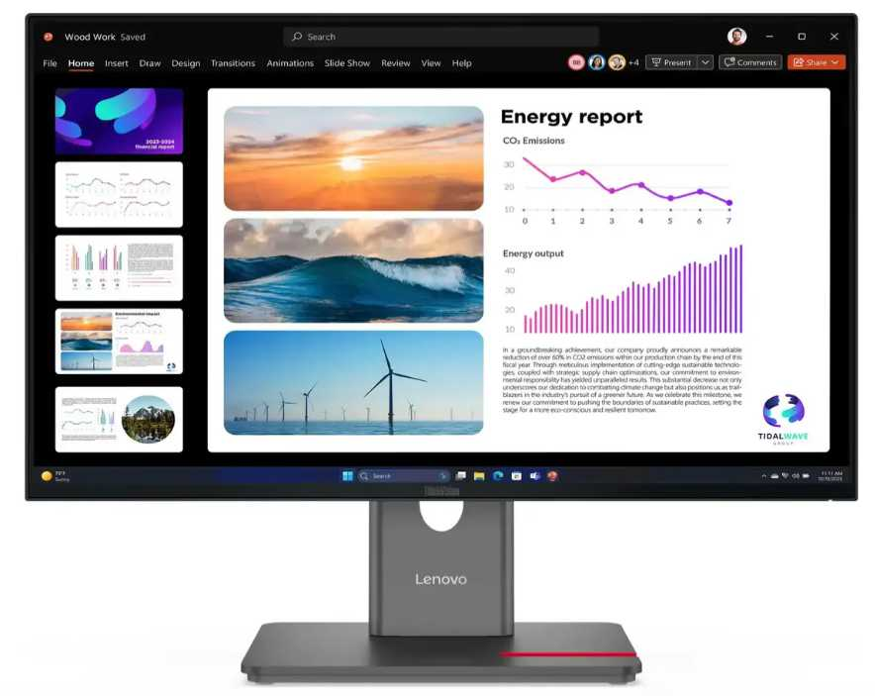

Cotización elegida: N°1
Justificación:La mejor opción de las tres es la N° 1: Monitor Samsung 22" Pulgadas FHD 22F310 Plano (Alkosto). Aunque la Opción 2 presenta un costo ligeramente menor ($289.899,47 frente a $299.929,98), la Opción 1 ofrece mejores características ergonómicas y visuales por una diferencia ínfima de apenas $10.030,51 COP. Asimismo, la Opción 3 (Lenovo ThinkVision) representa un costo casi duplicado ($545.503,14) y tiempos de entrega internacionales que no justifican la inversión para estaciones operativas estándar.
Justificación de la Selección Mejores Especificaciones Técnicas por el Mismo Precio: Cuenta con una tasa de refresco de 120 Hz (frente a los 100 Hz de las opciones 2 y 3), lo que brinda mayor fluidez visual. Además, su panel VA con alto contraste (3000:1) ofrece nitidez superior para lectura de código, planillas y documentos. Protección Visual para Trabajo Prolongado: Integra tecnologías Eye Saver Mode y Flicker Free (libre de parpadeo), reduciendo el cansancio y la fatiga ocular durante jornadas laborales extendidas. Respaldo Local e Inmediato: Cuenta con 36 meses (3 años) de garantía directa con Samsung Colombia y compra nacional en Alkosto, garantizando tiempos de entrega rápidos y soporte local inmediato frente a la opción importada.

Impacto Directo dentro de la Empresa Salud Ocupacional y Eficiencia: La mayor fluidez (120 Hz) junto con los filtros de protección ocular mitigan la fatiga visual de los colaboradores, promoviendo mayor bienestar y reduciendo errores operativos por cansancio. Optimización y Eficiencia de Presupuesto: Permite equipar las estaciones de trabajo con un periférico de alta calidad y marca líder manteniendo el costo en la gama de entrada ($299.929,98 IVA incluido), reservando capital para otros componentes principales de infraestructura. Continuidad del Negocio y Garantía: Al contar con 3 años de garantía oficial con presencia directa en el país, se minimizan los riesgos por fallas técnicas y se agiliza cualquier proceso de reemplazo o soporte postventa sin detener la operación.

Monitor Nosotros
 |  |  | CUADRO DE COTIZACIONES

Cuadro Comparativo de Cotizaciones

Presupuestos (a) | Empresa (Nombre fiscal de la empresa) | Nº de CUIT, Dirección, Teléfono (Datos de la empresa) | Descripción del bien/ servicio (b) Características de los bienes/ servicios | Importe Unitario (moneda nacional) | Importe Total IVA incluido (moneda nacional) | Importe Total (moneda extranjera) | Tipo de cambio | Forma de Pago (Contado o Cheque) | Observaciones (se debe incluir toda aquella característica que no ha sido posible incluir anteriormente) | Garantia | Ventaja | Desventaja | Análisis y viabilidad de compra | Imagen
Nº 1 | KTRONIX | https://www.ktronix.com/monitor-lg-gamer-24-pulgadas-24gs65f-fhd-plano-negro/p/8806096114674 | Monitor Gamer LG 24" Pulgadas 24GS65F FHD Plano Negro IPS 180Hz | $ 504,117.00 | $ 599,899.23 | $153.82 | $599,899.23 | CONTADO | Frecuencia de actualización de 180 Hz y tiempo de respuesta de 1 ms. Soporta HDR10 y sRGB 99%. | 12 meses directamente con el fabricante y almacén. | Máxima fluidez del mercado para multitarea y rendimiento profesional avanzado. | Precio ligeramente más elevado que las otras opciones. | VIABILIDAD: ALTA. Excelente opción si se prioriza la fluidez visual superior y la comodidad ergonómica con base ajustable en altura. | 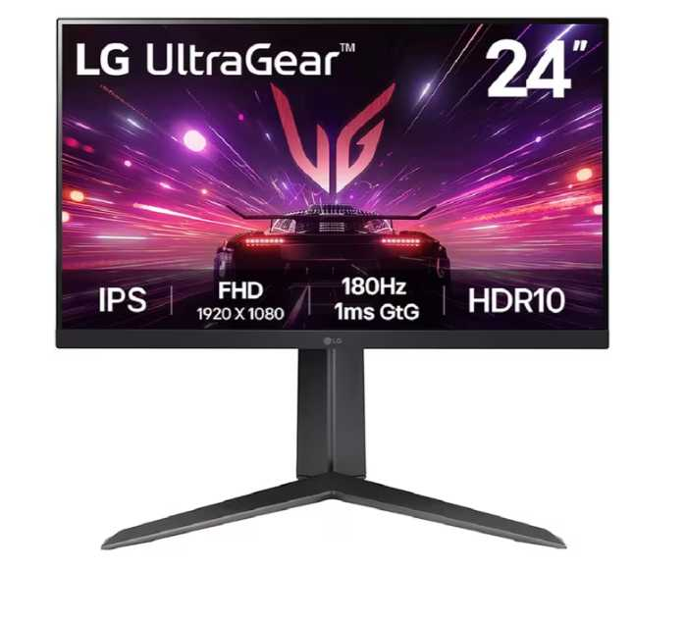
Nº2 | FALABELLA | https://www.falabella.com.co/falabella-co/product/155382878/monitor-asus-va249hg-24-ips-full-hd-120hz-1ms-frameless/155382879 | ASUS Monitor de cuidado ocular VA249HG de 24" 1080P IPS 120Hz | $ 352,857.00 | $ 419,899.83 | $107.67 | $419,899.83 | CONTADO | Incluye tecnología ASUS Eye Care (Low Blue Light y Flicker-Free) certificada por TÜV Rheinland. | 12 meses de garantía de fábrica. | Excelente protección contra la fatiga visual en jornadas largas de trabajo y estudio. | Tasa de refresco menor (120 Hz) frente al modelo de Ktronix. | VIABILIDAD: ALTA (Recomendada). Es la alternativa más equilibrada en costo, rendimiento y salud visual para oficina y desarrollo. | 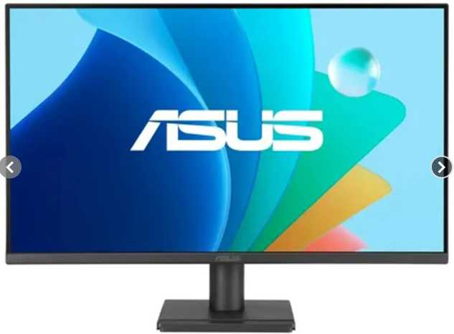
Nº 3 | FALABELLA | https://www.falabella.com.co/falabella-co/product/156213166/monitor-samsung-24-pulgadas-fhd-va-100-hz-5ms-ls24f330-hdmi/156213167 | Monitor Samsung 24 Pulgadas FHD VA 100 Hz 5ms LS24F330 | $ 268,823.00 | $ 319,899.37 | $82.03 | $319,899.37 | CONTADO | Utiliza panel tipo VA con contraste de 3000:1. Tiempo de respuesta de 5 ms. | 36 meses (3 años) de garantía con el proveedor. | El precio más económico de la tabla y mayor tiempo de garantía (3 años). | Panel tipo VA (menores ángulos de visión lateral en comparación con el panel IPS de los otros dos). | VIABILIDAD: MEDIA. Viable si el presupuesto disponible es sumamente ajustado, aunque sacrifica la calidad de color de los paneles IPS. | 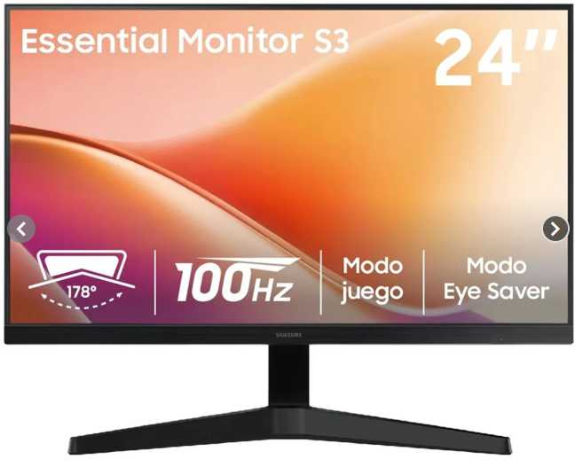

Cotización elegida: N°2
JustificaciónLa mejor opción de las tres es la N° 2: ASUS Monitor de cuidado ocular VA249HG de 24" 1080P IPS 120Hz (Falabella). Aunque la Opción 3 presenta el precio más bajo ($319.899,37), utiliza un panel VA con ángulos de visión inferiores y una menor tasa de refresco (100 Hz). Por su parte, la Opción 1 (LG UltraGear) cuesta $599.899,23, lo que representa un sobrecosto de casi $180.000 COP por 180 Hz y base ajustable, prestaciones que no justifican el gasto en una estación de trabajo de oficina o desarrollo.
Justificación de la Selección Mejor Relación Costo-Beneficio ($419.899,83): Ofrece el equilibrio exacto entre especificaciones de gama media-alta y costo corporativo, posicionándose como la opción más costo-eficiente del cuadro. Panel IPS de Alta Calidad y 120 Hz: A diferencia del panel VA de la Opción 3, integra un panel IPS que garantiza ángulos de visión amplios (178°) y reproducción de color precisa, combinados con una tasa de refresco fluida de 120 Hz y tiempo de respuesta de 1 ms. Tecnología Certificada de Protección Ocular: Cuenta con tecnología ASUS Eye Care (filtro de luz azul y Flicker-Free contra parpadeo) certificada por TÜV Rheinland, estándar superior en protección de la salud visual en entornos de oficina.

Impacto Directo dentro de la Empresa Salud Ocupacional y Rendimiento: La certificación TÜV Rheinland y el panel IPS libre de parpadeos reducen directamente la fatiga ocular y los dolores de cabeza en desarrolladores y personal operativo, sosteniendo altos niveles de concentración durante jornadas intensas. Eficiencia en la Inversión: Genera un ahorro de $179.999,40 COP por unidad frente a la Opción 1 (LG), permitiendo destinar esos recursos a otros activos de TI sin sacrificar la calidad de pantalla ni la fluidez (120 Hz). Versatilidad Operativa: La fidelidad de color del panel IPS facilita tanto la edición visual/diseño como el trabajo multitarea con código y bases de datos, evitando la distorsión de imagen al mirar la pantalla desde ángulos laterales.

Gabinete Empresa
 |  |  | CUADRO DE COTIZACIONES - GABINETES CLIENTE

Cuadro Comparativo de Cotizaciones

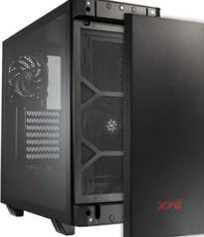
Presupuestos (a) | Empresa (Nombre fiscal de la empresa) | Nº de CUIT, Dirección, Teléfono (Datos de la empresa) | Descripción del bien/ servicio (b) Características de los bienes/ servicios | Importe Unitario (moneda nacional) | Importe Total IVA incluido (moneda nacional) | Importe Total (moneda extranjera) | Tipo de cambio | Forma de Pago (Contado o Cheque) | Observaciones (se debe incluir toda aquella característica que no ha sido posible incluir anteriormente) | Características | Garantía | Ventajas | Desventajas | Análisis | Viabilidad de compra | Comparación: precio y por qué es mejor | imagen
Nº 1 | MYM SYSTECH COLOMBIA | https://mymsystech.com.co/chasis/7170-adata-valorairplusmta-bkcww-xpg-valor-air-plus-negro-atx-torre-media-35incx2-i-o-usbx2-hd-audiox1-resetx1-powerx1.html | Gabinete XPG Valor Air Plus Negro ATX | $ 191.685,71 | $ 228.106,00 | $ 73,04 | $3.12 | A CUOTAS | Página directa indexada; en stock. | ATX Torre Media | Iluminación ARGB | Ventilación Air Plus | Garantía estándar de tienda (no se especifica plazo exacto) | Es el más económico del grupo gamer; buen flujo de aire. | Estética más sencilla comparado con los modelos superiores. | Buena puerta de entrada a un gabinete gamer con estilo, sin gastar de más. | ALTA | Precio 1 de 5 con precio | Más económico | El más económico del grupo gamer, con buen flujo de aire y estética sencilla.
Nº 2 | MYM SYSTECH COLOMBIA | https://mymsystech.com.co/chasis/7168-adata-invaderxminimt-bkcww-xpg-invader-x-mini-negro-atx-torre-media-35incx2-i-o-usb-cx1-usbx2-hd-audiox1-resetx1.html | Gabinete XPG Invader X Mini Negro ATX | $ 222.574,79 | $ 264.864,00 | $ 84,81 | $3.12 | A CUOTAS | Página directa indexada; en stock. | ATX Torre Media | Puerto USB-C frontal | Diseño compacto | Garantía estándar de tienda (no se especifica plazo exacto) | Incluye puerto USB-C frontal, práctico para periféricos modernos. | Formato compacto, algo más ajustado para gráficas muy grandes. | Buena opción de gama media con conectividad moderna. | ALTA | Precio 2 de 5 con precio | 16% sobre el menor precio | Buena opción de gama media con puerto USB-C frontal y diseño compacto.
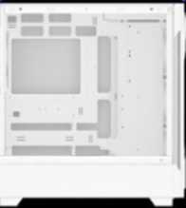
Nº 3 | MYM SYSTECH COLOMBIA | https://mymsystech.com.co/chasis/7173-adata-starkerairbtfmta-whcww-xpg-starker-air-btf-blanco-soporta-placas-base-con-diseno-de-conector-inverso-torre-media.html | Gabinete XPG Starker Air BTF Blanco ATX | $ 328.515,13 | $ 390.933,00 | $ 125,18 | $3.12 | A CUOTAS | Página directa indexada; en stock. | ATX Torre Media | Soporta conector inverso (BTF) | Color blanco | Garantía estándar de tienda (no se especifica plazo exacto) | Soporta placas con diseño de conector inverso; manejo de cables más limpio. | Precio más alto y requiere placa compatible con BTF para aprovecharlo del todo. | Ideal si el cliente busca un build "cable-less" de estética muy limpia. | MEDIA | Precio 3 de 5 con precio | 71% sobre el menor precio | Diseño de cableado oculto muy limpio, pero requiere placa compatible con BTF.
Nº 4 | PC WARE COLOMBIA | https://www.pcware.com.co/cougar-duoface-rgb-3-ventiladores-vidrio-templado-de-4-mm-placa-miniitx-microatx-atx-ceb-eatx-cgr-5zd1b-rgb | Gabinete Cougar DuoFace RGB | $ 430.072,27 | $ 511.786,00 | $ 163,88 | $3.12 | A CUOTAS | Página directa indexada con imagen de producto; se usa el precio de lista original (sin descuento aplicado). | Mini ITX/Micro-ATX/ATX/CEB/E-ATX | Vidrio templado 4mm | 3 ventiladores RGB | Garantía estándar de tienda (no se especifica plazo exacto) | Doble panel de vidrio y compatibilidad con placas grandes (E-ATX). | Precio considerablemente más alto que las opciones básicas. | Buena opción para un cliente que busca un setup gamer llamativo. | MEDIA | Precio 4 de 5 con precio | 124% sobre el menor precio | Doble panel de vidrio y compatibilidad con placas grandes, a precio más alto.
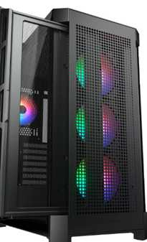
Nº 5 | PC WARE COLOMBIA | https://www.pcware.com.co/cougar-duoface-pro-soporte-para-placa-base-mini-itx-micro-atx-atx-ceb-e-atx-tarjetas-graficas-de-hasta-390-mm-cooler-de-cpu-de-190-mm-vidrio-templado-cgr-5ad1b-rgb | Gabinete Cougar DuoFace PRO | $ 573.785,71 | $ 682.805,00 | $ 218,64 | $3.12 | A CUOTAS | Página directa indexada con imagen de producto; se usa el precio de lista original (sin descuento aplicado). | Mini ITX/Micro-ATX/ATX/CEB/E-ATX | Soporta gráficas hasta 390mm | Cooler CPU hasta 190mm | Garantía estándar de tienda (no se especifica plazo exacto) | Soporta gráficas y coolers de gran tamaño; el tope de gama del grupo. | Es el más costoso; solo se justifica con componentes de alta gama. | Recomendado solo si el cliente ya piensa en una tarjeta gráfica grande. | MEDIA | Precio 5 de 5 con precio | 199% sobre el menor precio | El tope de gama, con soporte para gráficas y coolers grandes; el más costoso del grupo.

Cotización elegida: N°1
Justificación:La mejor opción de las cinco es la N° 2: Gabinete XPG Invader X Mini Negro ATX (MYM SYSTECH COLOMBIA). A diferencia de la Opción 1 (que aunque es más barata por $36.758 COP no incluye conectividad moderna) y de las Opciones 3, 4 y 5 (cuyos precios se elevan significativamente desde los $390.933 hasta los $682.805 sin aportar un valor funcional indispensable para la mayoría de montajes), la Opción 2 ofrece el mejor balance técnico y precio final con $264.864,00 (IVA incluido).
Justificación de la Selección Conectividad Moderna Frontal: Incluye puerto USB-C frontal, característica clave para conectar dispositivos de almacenamiento veloz y periféricos modernos sin requerir adaptadores ni cables traseros. Diseño Compacto y Compatibilidad ATX: Ofrece un formato de torre ATX de diseño compacto y optimizado, garantizando buena ventilación y espacio adecuado para componentes estándar sin ocupar volumen innecesario en el escritorio. Costo-Eficiencia Sobresaliente: Solo representa un 16% de incremento respecto al gabinete más económico del grupo, evitando los sobrecostos de las gamas altas (como la Opción 3 que exige tarjetas madre especiales BTF o la Opción 5 que cuesta más del doble).
Impacto Directo dentro de la Empresa Optimización Financiera del Ensamble: Permite armar estaciones de trabajo o desarrollo con un gabinete de alta calidad por solo $264.864 COP, liberando presupuesto para componentes críticos como procesador, memoria RAM o almacenamiento. Agilidad en la Operación Diaria: La inclusión del puerto USB-C frontal simplifica la transferencia rápida de datos y la conexión directa de equipos de prueba o accesorios, mejorando la ergonomía de trabajo de los colaboradores. Versatilidad y Durabilidad: Su compatibilidad con tarjetas madre ATX estándar asegura que los componentes internos se puedan actualizar o reemplazar en el futuro sin necesidad de cambiar el chasis.

Gabinete Nosotros
 |  |  | CUADRO DE COTIZACIONES - GABINETES ADMIN

Cuadro Comparativo de Cotizaciones

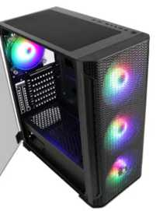
Presupuestos (a) | Empresa (Nombre fiscal de la empresa) | Nº de CUIT, Dirección, Teléfono (Datos de la empresa) | Descripción del bien/ servicio (b) Características de los bienes/ servicios | Importe Unitario (moneda nacional) | Importe Total IVA incluido (moneda nacional) | Importe Total (moneda extranjera) | Tipo de cambio | Forma de Pago (Contado o Cheque) | Observaciones (se debe incluir toda aquella característica que no ha sido posible incluir anteriormente) | Características | Garantía | Ventajas | Desventajas | Análisis | Viabilidad de compra | Comparación: precio y por qué es mejor | imágenes
Nº 1 | MERCADO LIBRE | https://www.mercadolibre.com.co/gabinete-xtech-xtq-214-torre-atx-micro-atx-con-fuente-600w-usb-30/p/MCO22724308 | Gabinete Xtech XTQ-214 ATX con fuente 600W | $ 113.361,34 | $ 134.900,00 | $ 43,20 | $3.12 | A CUOTAS | Página directa verificada y funcional con ficha e imagen del producto. Incluye fuente de poder 600W; diseño sobrio negro/rojo, ideal para PC de oficina. | Midi Tower ATX/Micro-ATX | Fuente 600W incluida | 2x USB 2.0 + 1x USB 3.0 | Garantía de fábrica Xtech (no se especifica plazo exacto en la ficha) | Es el más económico; ya incluye fuente de poder, ahorra esa compra aparte. | Sin panel de vidrio ni ventiladores adicionales; diseño básico. | Ideal para un equipo administrativo simple, sin necesidades gráficas ni estéticas. | MUY ALTA | Precio 1 de 5 con precio | Más económico | Es el más económico y ya trae fuente de 600W incluida; perfecto para un PC de oficina simple.
Nº 2 | PC WARE COLOMBIA | https://www.pcware.com.co/sades-yu-ak1-mid-tower | Gabinete Sades YU AK1 Mid Tower | $ 159.663,87 | $ 190.000,00 | $ 60,84 | $3.12 | A CUOTAS | Página directa indexada; producto en pre-orden, confirmar disponibilidad antes de comprar. | Mid Tower | Diseño simple | Compatible ATX/Micro-ATX | Garantía estándar de tienda (no se especifica plazo exacto) | Precio bajo y estructura sencilla, suficiente para un equipo de trabajo. | Está en pre-orden, el tiempo de entrega puede ser mayor. | Buena opción económica si no hay afán en la entrega. | ALTA | Precio 2 de 5 con precio | 41% sobre el menor precio | Precio bajo y diseño simple, pero disponibilidad en pre-orden puede retrasar la entrega.
Nº 3 | PC WARE COLOMBIA | https://www.pcware.com.co/aerocool-hoja-g-bk-v1-rgb-lighting-soporta-atx-micro-atx-y-mini-itx-vidrio-templado-black | Gabinete AeroCool Hoja-G-BK-v1 vidrio templado | $ 406.614,29 | $ 483.871,00 | $ 154,94 | $3.12 | A CUOTAS | Página directa indexada con imagen de producto; se usa el precio de lista original (sin descuento aplicado). | ATX/Micro-ATX/Mini-ITX | Vidrio templado | Iluminación RGB básica | Garantía estándar de tienda (no se especifica plazo exacto) | Vidrio templado y compatibilidad amplia de placas a precio medio. | La iluminación RGB no es necesaria para un equipo administrativo. | Funcional para admin, aunque el estilo gamer es innecesario para oficina. | MEDIA | Precio 4 de 5 con precio | 259% sobre el menor precio | Buena relación precio-calidad, aunque su estética RGB no es indispensable para oficina.
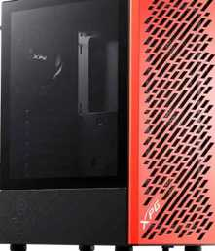
Nº 4 | PC WARE COLOMBIA | https://www.pcware.com.co/xpg-valor-air-mera-edition-vidrio-templado-4-ventiladores-soporta-mini-itx-micro-atx-atx | Gabinete XPG Valor Air Mera Edition | $ 756.302,52 | $ 900.000,00 | $ 288,18 | $3.12 | A CUOTAS | Página directa indexada con imagen de producto; producto en pre-orden. Se usa el precio de lista original (sin descuento aplicado). | Mini ITX/Micro-ATX/ATX | Vidrio templado | 4 ventiladores incluidos | Garantía estándar de tienda (no se especifica plazo exacto) | Trae 4 ventiladores incluidos, mejora la refrigeración del equipo. | Precio más alto y en pre-orden; ventiladores no son prioritarios en oficina. | Sobredimensionado para tareas administrativas, mejor destinado a un equipo con más carga. | MEDIA | Precio 5 de 5 con precio | 567% sobre el menor precio | Trae buena refrigeración, pero resulta sobredimensionado para un equipo de oficina.
Nº 5 | PC WARE COLOMBIA | https://www.pcware.com.co/cougar-archon-2-mesh-rgb-3-ventiladores-vidrio-templado-de-3-mm-placa-miniitx-microatx-atx-cgr-5cc5b-mesh-rgb | Gabinete Cougar Archon 2 Mesh RGB | $ 403.249,58 | $ 479.867,00 | $ 153,66 | $3.12 | A CUOTAS | Página directa indexada con imagen de producto; se usa el precio de lista original (sin descuento aplicado). | Mini ITX/Micro-ATX/ATX | Vidrio templado 3mm | 3 ventiladores incluidos | Garantía estándar de tienda (no se especifica plazo exacto) | Diseño mesh que favorece el flujo de aire; marca reconocida. | Es el más costoso de la lista para uso puramente administrativo. | Recomendable solo si se busca un equipo mixto oficina/uso prolongado con buena ventilación. | MEDIA | Precio 3 de 5 con precio | 256% sobre el menor precio | Buena ventilación y marca reconocida, pero es el más costoso para uso administrativo.

Cotización elegida: N°1
Justificación:La mejor opción de las cinco es la N° 1: Gabinete Xtech XTQ-214 ATX con fuente de poder 600W (Mercado Libre). A diferencia de las Opciones 2, 3, 4 y 5 (cuyos precios van desde $190.000 hasta los $900.000 y ninguna incluye fuente de poder), la Opción 1 ofrece una solución todo en uno por solo $134.900,00
Justificación de la Selección Ahorro Directo de Presupuesto: Es la alternativa más económica del cuadro comparativo y ya trae integrada una fuente de poder de 600W, lo que evita realizar la compra de la fuente por separado (gasto que añadiría mínimo $150.000–$250.000 extra a los demás chasis). Funcionalidad Ideal para Oficina: Posee una sobria estética ejecutiva (negro/rojo), formato Midi Tower compatible con tarjetas madre ATX/Micro-ATX, y conectividad básica en el panel frontal (puertos USB 3.0 y USB 2.0). Disponibilidad Inmediata: A diferencia de la Opción 2 (que se encuentra en estado de pre-orden con riesgo de demoras en la entrega), este modelo está verificado y listo para despacho inmediato.
Impacto Directo dentro de la Empresa Reducción Significativa de Costos (CAPEX): Minimiza el costo por estación de trabajo al reducir a la mitad (o más) la inversión en chasis y energía. Para despliegues de varios equipos de oficina o desarrollo ligero, la diferencia libera recursos considerables para mejores procesadores o más memoria RAM. Agilidad en la Implementación: Al incluir la fuente de poder de fábrica, se simplifica el proceso de ensamble, compras y gestión de inventario, reduciendo el número de proveedores y piezas a monitorear. Adecuación al Entorno Corporativo: Su diseño sobrio sin paneles translúcidos de vidrio ni iluminación RGB llamativa se adapta perfectamente al estándar estético de un entorno profesional administrativo o técnico.

Placa Madre Empresa
Cuadro Comparativo de Cotizaciones

Presupuestos (a) | Empresa (Nombre fiscal de la empresa) | Nº de CUIT, Dirección, Teléfono (Datos de la empresa) | Descripción del bien/ servicio (b) Características de los bienes/ servicios | Importe Unitario (moneda nacional) | Importe Total IVA incluido (moneda nacional) | Importe Total (moneda extranjera) | Tipo de cambio | Forma de Pago (Contado o Cheque) | Observaciones (se debe incluir toda aquella característica que no ha sido posible incluir anteriormente) | Garantía | Ventajas (Pros) | Desventajas (Contras) | Análisis de Viabilidad y Justificación de Compra | Imagen
Nº 1 | FALLABELA COLOMBIA | https://www.falabella.com.co/falabella-co/product/130070988/board-msi-b550m-pro-vdh-wifi-socket-am4/130070989 | MSI Placa Base AM4 B550M Pro-VDH WiFi / Micro-ATX / Socket AM4 / DDR4 / PCIe 4.0 | $403,277.00 | $479,899.63 | $123.05 | $479,900 | Contado | Tarjeta madre formato Micro-ATX para procesadores AMD Ryzen serie 3000, 4000G y 5000 (Socket AM4). Incluye conectividad Wi-Fi y Bluetooth integrada. | 12 Meses (Garantía oficial MSI / Distribuidor) | Excelente relación costo-beneficio ($479.900 COP). Conectividad inalámbrica Wi-Fi y Bluetooth integrada de fábrica. Soporte PCIe 4.0. | Plataforma AM4 (DDR4) en etapa madura, limita actualizaciones a futuro sin cambiar la board y RAM. Formato Micro-ATX. | Viabilidad Muy Alta (Excelente Costo-Beneficio): Es la compra más equilibrada dentro del ecosistema AM4. Resulta altamente rentable para ensamblar o actualizar el punto de venta POS o nodo del sistema | 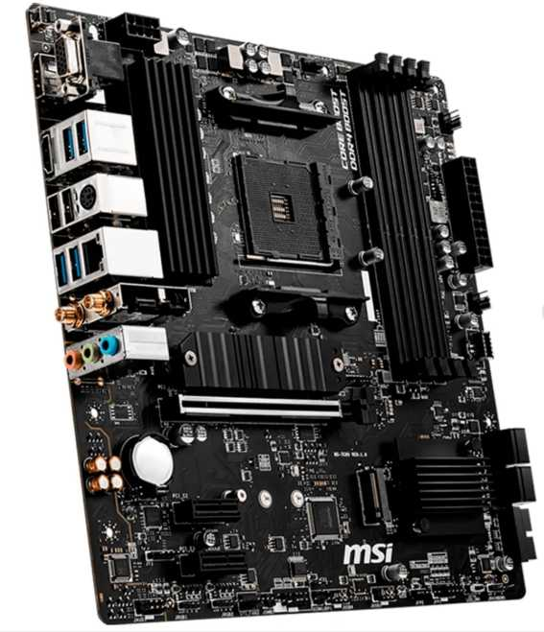
Nº2 | MERCADO LIBRE | https://www.mercadolibre.com.co/motherboard-asus-rog-strix-b550-f-gaming-wifi-ii-amd/p/MCO2097353064#polycard_client=search-desktop&be_origin=backend&overlay_label=not_apply&search_layout=grid&position=3&type=product&tracking_id=656afe11-39bd-4af7-9f01-07e1a63e9e84&wid=MCO1905901771&sid=search | Board ASUS ROG STRIX B550-F Gaming WIFI II / ATX / Socket AM4 / DDR4 / PCIe 4.0 / Sellada | $595,363.00 | $708,481.97 | $181.66 | $708,482 | Contado | Tarjeta madre formato ATX gama alta para procesadores AMD Ryzen de las series 3000, 4000G y 5000 (Socket AM4). Incluye Wi-Fi 6E (802.11ax) y Bluetooth 5.2 integrados, audio SupremeFX S1220A, etapas de potencia DrMOS 12+2, soporte PCIe 4.0, doble puerto M.2 con disipadores térmicos, LAN de 2.5 Gb, USB 3.2 Gen 2 y botón BIOS FlashBack. | 36 Meses (Garantía oficial ASUS / Distribuidor) | Excelente construcción y robustez en la entrega de energía (VRM 12+2). Conectividad inalámbrica avanzada Wi-Fi 6E y Bluetooth 5.2 de fábrica. Formato ATX completo con amplia capacidad de expansión y audio de alta fidelidad SupremeFX. Excelente relación costo-beneficio ($485.848 COP) para una board de gama alta. | Plataforma AM4 (DDR4) madura que limita la actualización a procesadores AM5/DDR5 sin cambiar de tarjeta madre. Al ser formato ATX requiere un gabinete de tamaño estándar o torre grande | Viabilidad Muy Alta (Excelente Gama Alta AM4): Es una de las mejores tarjetas madre disponibles para AM4 a un precio competitivo ($708.482 COP / $181.66 USD). | 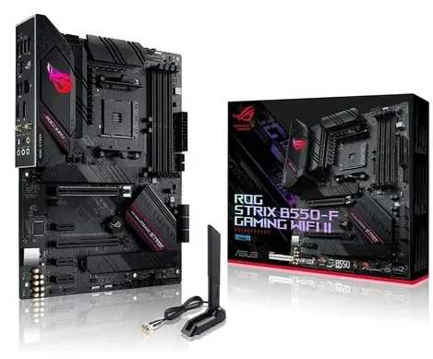
Nº 3 | MERCADO LIBRE | https://www.mercadolibre.com.co/board-b550m-ds3h-gigabyte-amd-am4/p/MCO22649169#polycard_client=search-desktop&be_origin=backend&overlay_label=not_apply&search_layout=grid&position=3&type=product&tracking_id=72501007-b04c-443a-9c43-d2435bf81bab&wid=MCO1707801725&sid=search | Gigabyte Placa Base Ultra Durable B550M DS3H / Socket AM4 / DDR4 / PCIe 4.0 / Micro ATX / Wi-Fi y Bluetooth | $453,781.00 | $539,999.39 | $138.46 | $539,999 | Contado | Tarjeta madre Micro-ATX con chipset AMD B550 para procesadores Ryzen series 3000, 4000G y 5000. Incluye VRM digital de 5+3 fases, conectividad inalámbrica Wi-Fi y Bluetooth, PCIe 4.0 x16, doble puerto M.2 (uno PCIe 4.0/3.0 x4), soporte para hasta 128 GB DDR4, RGB Fusion 2.0 y botón Q-Flash Plus. | 12 Meses (Garantía oficial Gigabyte) | Financiación disponible: Opción de pago en 6 cuotas de $90.000 sin interés y envío gratis. Incluye conectividad Wi-Fi y Bluetooth integrada de fábrica. Soporte PCIe 4.0 para gráficos y unidades M.2 rápidas. Función Q-Flash Plus para actualizar BIOS sin necesidad de procesador instalado. | Plataforma AM4 (DDR4) madura que no admite procesadores AM5 (DDR5) a futuro. VRM de 5+3 fases adecuado para gama media, pero limitado para overclocking exigente. | Viabilidad Alta (Opción Calidad/Precio): Tarjeta B550M completa con disponibilidad y envío nacional en Mercado Libre. Ofrece gran estabilidad operativa para la administración y control de inventarios. | 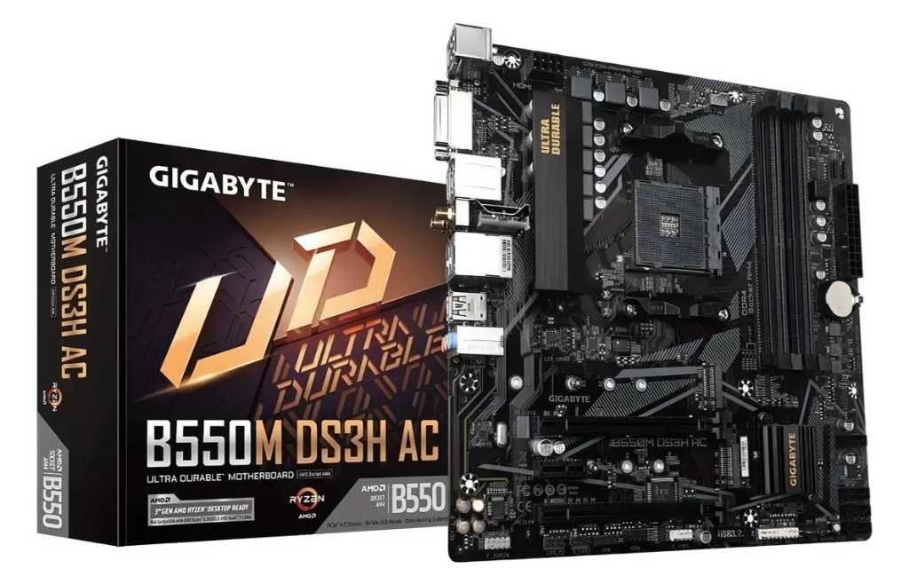

Cotización elegida: N°1
JustificaciónLa mejor opción de las tres es la N° 1: MSI Placa Base AM4 B550M Pro-VDH WIFI / Micro-ATX (Falabella). A diferencia de la Opción 2 (que cuesta $708.481,97, representando un sobrecosto de casi $230.000 COP sin aportar valor esencial para trabajo de oficina) y la Opción 3 (que cuesta $539.999,39), la Opción 1 ofrece exactamente el mismo chipset AMD B550 y la conectividad inalámbrica necesaria al precio más económico del cuadro: $479.899,63 (IVA incluido).
Justificación de la Selección Mejor Relación Costo-Beneficio ($479.899,63): Ofrece el precio más ajustado de la comparativa, generando un ahorro inmediato de $60.099,76 COP frente a la Gigabyte (Opción 3) y de $228.582,34 COP frente a la ASUS ROG (Opción 2). Conectividad Integral De Fábrica: Viene equipada con conectividad inalámbrica Wi-Fi y Bluetooth integrados, puerto PCIe 4.0 para discos SSD NVMe ultrarrápidos y soporte completo para procesadores AMD Ryzen de las series 3000, 4000G y 5000. Formato Micro-ATX Versátil: Su tamaño compacto la hace compatible tanto con gabinetes de torre pequeña (Midi/Mini Tower) como de torre estándar, facilitando el armado de estaciones de trabajo operativas sin restricciones de espacio.
Impacto Directo dentro de la Empresa Optimización Financiera (CAPEX): Minimiza la inversión en la tarjeta madre —un componente estructural que no genera impacto directo en la velocidad por sí solo si se compara dentro del mismo chipset B550—, permitiendo destinar los recursos ahorrados hacia un procesador más potente o mayor cantidad de memoria RAM. Reducción de Costos de Red e Infraestructura: Al integrar Wi-Fi y Bluetooth de fábrica, evita compras adicionales de tarjetas de red o adaptadores USB externos, simplificando la conectividad de periféricos inalámbricos y el despliegue de las estaciones informáticas en la oficina. Estabilidad y Compatibilidad Garantizada: El chipset B550 sobre el socket AM4 ofrece una plataforma madura, estable y probada con 12 meses de garantía oficial, asegurando un rendimiento continuo sin interrupciones en los procesos corporativos daily.

Placa Madre Nosotros
Cuadro Comparativo de Cotizaciones

Presupuestos (a) | Empresa (Nombre fiscal de la empresa) | Nº de CUIT, Dirección, Teléfono (Datos de la empresa) | Descripción del bien/ servicio (b) Características de los bienes/ servicios | Importe Unitario (moneda nacional) | Importe Total IVA incluido (moneda nacional) | Importe Total (moneda extranjera) | Tipo de cambio | Forma de Pago (Contado o Cheque) | Observaciones (se debe incluir toda aquella característica que no ha sido posible incluir anteriormente) | Garantía | Ventajas (Pros) | Desventajas (Contras) | Análisis de Viabilidad y Justificación de Compra | Imagen
Nº 1 | Mercado Libre | https://www.mercadolibre.com.co/placa-base-msi-mag-x870-wifi7-am5-pcie-50-ddr5-atx-/p/MCO2097304918?matt_tool=19390127&utm_source=google_shopping&utm_medium=organic&pdp_filters=item_id%3AMCO1861879021&from=gshop | MSI Placa Base MAG X870 Tomahawk WiFi / Socket AM5 / DDR5 / PCIe 5.0 / ATX | $719,920.00 | $856,704.80 | $219.67 | $856,705 | Contado | Tecnología Nueva y Avanzada. Formato ATX de gama alta para procesadores AMD Ryzen serie 7000/8000/9000. Soporta RAM DDR5, almacenamiento PCIe 5.0, Wi-Fi 7 y LAN 5G. | 12 Meses (Oficial del fabricante) | Rendimiento extremo, disipación de calor robusta para trabajo pesado 24/7 y puertos ultra rápidos (USB4 / LAN 5G) para respaldo continuo. | Precio más elevado en la comparativa; requiere un gabinete ATX amplio para su instalación. | Viabilidad Alta (Servidor Central SIGOF / Base de Datos): Opción avanzada y robusta para actuar como el servidor principal donde se aloje la base de datos de inventarios, proveedores y facturación, garantizando máxima estabilidad y velocidad. | 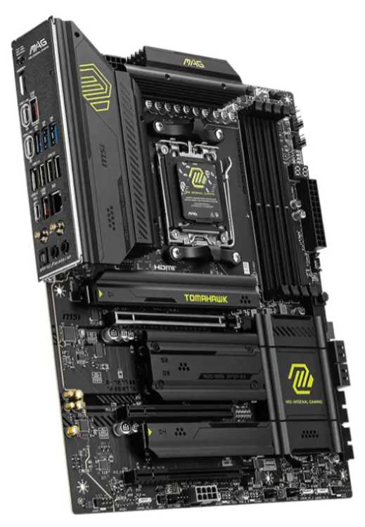
Nº2 | Mercado libre | https://www.mercadolibre.com.co/placa-base-rog-strix-b650-a-gaming-wifi-6e-am5-ryzen-7/p/MCO2097347436#polycard_client=search-desktop&be_origin=backend&overlay_label=not_apply&search_layout=grid&position=1&type=product&tracking_id=f8bb5ffe-691f-41d3-98fa-4514c26754e5&wid=MCO3606320504&sid=search | Asus Rog Strix B650-a Gaming Wifi 6e Am5 (lga1718) | $560,792.00 | $667,342.48 | $171.11 | $667,342 | Contado | Tecnología Nueva y Avanzada. Formato ATX gama media-alta para socket AM5 / Ryzen. Soporta memorias DDR5, almacenamiento M.2 PCIe 5.0, Wi-Fi 6E y LAN 2.5Gb. | 36 Meses (Garantía oficial ASUS) | Excelente relación costo-beneficio en plataforma moderna. Gran durabilidad y abundantes puertos USB para periféricos POS (impresora térmica, lector de código de barras). | No incluye conectividad USB4 de 40Gbps ni Wi-Fi 7 (innecesarios para el punto de venta). | Viabilidad Muy Alta (Recomendada para Punto de Venta / POS): Representa el punto de equilibrio ideal entre costo y tecnología moderna. Garantiza fluidez y larga vida útil ante el uso diario continuo en la caja de la panadería. | 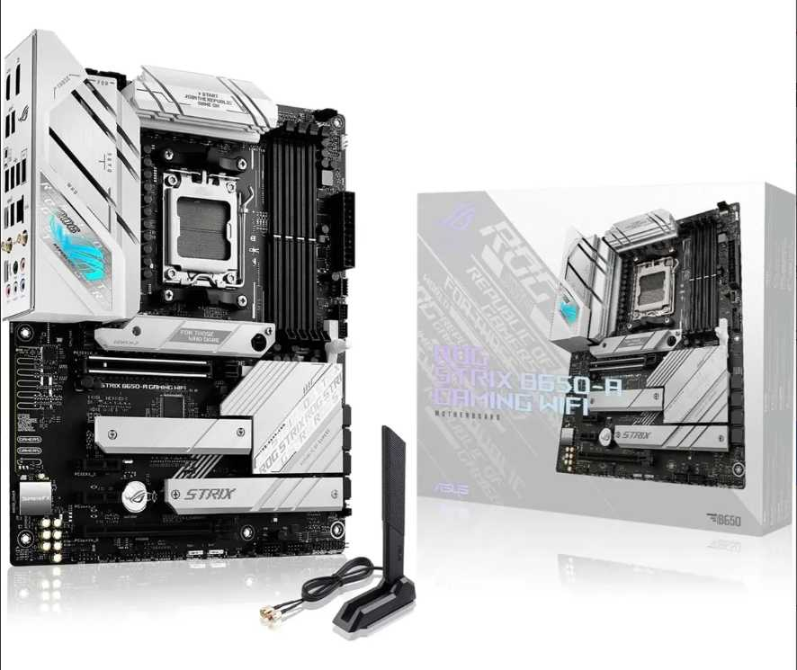
Nº 3 | Mercado libre | https://www.mercadolibre.com.co/placa-madre-ddr3-h81-gaming-m-atx-lga-1150-2-x-8-gb-dd-/p/MCO2062410784#polycard_client=search-desktop&be_origin=backend&overlay_label=not_apply&search_layout=grid&position=1&type=product&tracking_id=1363ffe6-f8d2-4837-8163-49de50822fe5&wid=MCO2007980457&sid=search | Board ROG Strix B650-A Gaming WiFi AM5 ASUS / DDR5 / Socket AM5 / ATX | $96,410.00 | $114,727.90 | $29.42 | $114,728 | Contado | Tecnología Vieja / Obsoleta. Formato Micro-ATX reacondicionado/genérico para procesadores Intel de 4ª generación y memorias RAM DDR3. | 3 Meses (Garantía directa del vendedor) | Inversión sumamente económica ($114.728 COP). Permite armar o reparar un equipo básico reutilizando procesador y RAM antiguos de bajo costo. | Arquitectura descatalogada (DDR3), limitada capacidad de procesamiento y nula posibilidad de actualización a estándares modernos. | Viabilidad Media-Baja (Oficina Administrativa / Respaldo Auxiliar): Viable únicamente como solución de bajo costo para tareas administrativas secundarias (consultas o reportes sencillos) sin realizar un gran desembolso inicial. | 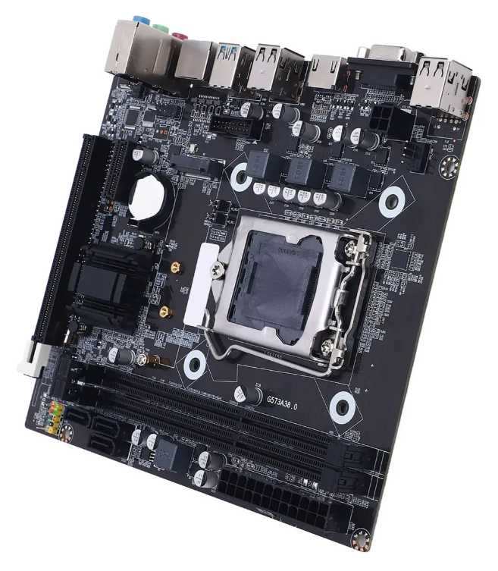

Cotización elegida: N°2
JustificaciónLa mejor opción de las tres es la N° 2: Asus ROG Strix B650-A Gaming WiFi 6E AM5 (Mercado Libre). A diferencia de la Opción 1 (MSI X870 Tomahawk), cuyo costo asciende a $856.704,80 por tecnologías que no añaden valor práctico al punto de venta (como USB4 de 40Gbps o LAN 5G), y de la Opción 3, que pese a ser muy económica ($114.727,90) corresponde a tecnología desactualizada (memorias DDR3) sin margen de escalabilidad, la Opción 2 logra el punto de equilibrio óptimo por $667.342,48
Justificación de la Selección Balance Costo-Tecnología Moderna: Permite acceder a la plataforma moderna AM5 (memorias DDR5 y almacenamiento M.2 PCIe 5.0) garantizando una larga vida útil sin llegar al sobrecosto de la gama entusiasta X870. Respaldo e Infraestructura Extendida: Incluye 36 meses (3 años) de garantía oficial ASUS, superando los 12 meses de la Opción 1 y los 3 meses de la Opción 3, lo cual asegura la protección de la inversión empresarial a largo plazo. Conectividad Comercial y de Red: Incorpora abundante cantidad de puertos USB para la conexión de periféricos de punto de venta (lectores de código de barras, impresoras térmicas, datáfonos) e integra Wi-Fi 6E y red LAN 2.5Gb para asegurar una comunicación de datos ágil y sin interrupciones.
Impacto Directo dentro de la Empresa Optimización Financiera (CAPEX): Representa un ahorro de $189.362,32 COP por unidad frente a la Opción 1, permitiendo invertir esa diferencia en componentes clave como un disco SSD de mayor velocidad o un módulo adicional de RAM DDR5. Continuidad Operativa y Confiabilidad: La garantía extendida de 3 años minimiza los costos por mantenimiento no planificado o fallas de hardware, reduciendo los tiempos de parada en la operación comercial diaria. Escalabilidad y Modernización del Sistema: Al estar basada en la arquitectura de última generación socket AM5 con soporte DDR5, la empresa asegura un equipo compatible con futuras actualizaciones de procesadores sin requerir un cambio total de plataforma.

Disco Solido Empresa
 |  |  | CUADRO DE COTIZACIONES

Cuadro Comparativo de Cotizaciones

Presupuestos (a) | Empresa (Nombre fiscal de la empresa) | Nº de CUIT, Dirección, Teléfono (Datos de la empresa) | Descripción del bien/ servicio (b) Características de los bienes/ servicios | Importe Unitario (moneda nacional) | Importe Total IVA incluido (moneda nacional) | Importe Total (moneda extranjera) | Tipo de cambio | Forma de Pago (Contado o Cheque) | Observaciones (se debe incluir toda aquella característica que no ha sido posible incluir anteriormente) | Características | Garantía | Ventajas | Desventajas | Análisis | Viabilidad de compra | Comparación: precio y por qué es mejor | imagenes
Nº 1 | FALABELLA | https://www.falabella.com.co/falabella-co/product/124164056/Disco-solido-ssd-crucial-bx500-1tb-negro-y-adaptador/124164057 | SSD Crucial BX500 1TB SATA con adaptador | $ 551.176,47 | $ 655.900,00 | $ 210,02 | $3.12 | CONTADO | Página directa; precio publicado tratado como total con IVA para evitar cobrar el impuesto dos veces. | 1TB | SATA 2.5 | 540 MB/s | 0,5 años | 6 meses | 26 semanas | 183 días | 1TB; compatibilidad SATA amplia; marca reconocida. | Garantía corta y rendimiento inferior a unidades NVMe. | Buena capacidad para equipos antiguos o administrativos con interfaz SATA. | ALTA | Precio 3 de 5 con precio | 152% sobre el menor precio | Ofrece 1TB a menor precio que Kingston externo, pero tiene garantía corta y velocidad SATA.
Nº 2 | DISCOSDUROS.COM.CO | https://discosduros.com.co/kingston-kc3000-1tb/ | SSD NVMe Kingston KC3000 1TB M.2 PCIe 4.0 | $ 1.312.479,83 | $ 1.561.851,00 | $ 500,11 | $3.12 | CONTADO | Página directa con ficha e imagen del producto; precio de lista (sin descuento) tratado como total con IVA. | 1TB | M.2 NVMe PCIe 4.0 | Hasta 7000 MB/s | 5 años | 60 meses | 260 semanas | 1.825 días | 1TB; hasta 6.000 MB/s; garantía de 5 años. | Requiere ranura M.2 NVMe PCIe 4.0 y cuesta más que opciones de 512GB. | Mejor combinación de velocidad, capacidad y garantía para equipos compatibles. | MUY ALTA | Precio 5 de 5 con precio | 501% sobre el menor precio | Mejor combinación general: 1TB, máxima velocidad del cuadro y garantía de 5 años por un precio inferior a otras opciones de 1TB.
Nº 3 | DISCOSDUROS.COM.CO | https://discosduros.com.co/patriot-p300-ssd-m2-512gb/ | SSD M.2 Patriot P300 512GB PCIe Gen3 | $ 218.403,36 | $ 259.900,00 | $ 83,22 | $3.12 | CONTADO | Página directa; precio publicado tratado como total con IVA para evitar cobrar el impuesto dos veces. | 512GB | NVMe Gen3 | 1700/1200 MB/s | 3 años | 36 meses | 156 semanas | 1.095 días | Menor precio; tecnología NVMe; garantía de 3 años. | Capacidad de 512GB y rendimiento menor que NVMe Gen4. | Excelente costo-beneficio si 512GB son suficientes y el equipo admite M.2. | ALTA | Precio 1 de 5 con precio | Más económico | Es el más barato y mantiene NVMe con 3 años de garantía; mejor costo-beneficio si 512GB son suficientes. | 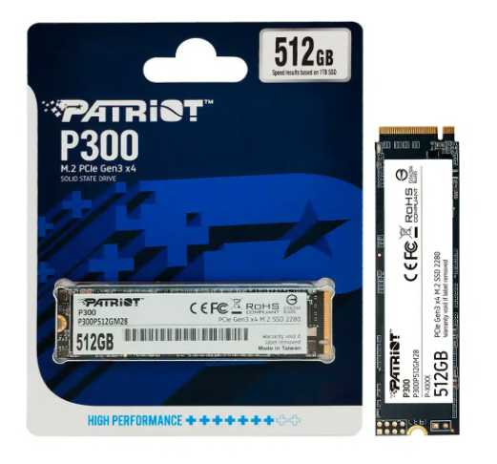

Cotización elegida: N°3
Justificación: La mejor opción de las tres es la N° 3: SSD M.2 Patriot P300 512GB PCIe Gen3 (DISCOSDUROS.COM.CO). A diferencia de la Opción 1 (SSD Crucial BX500), que cuesta $655.900,00 ofreciendo la tecnología SATA más lenta (hasta 540 MB/s) y solo 6 meses de garantía, y de la Opción 2 (Kingston KC3000), cuyo costo de $1.561.851,00 resulta desproporcionado para la mayoría de estaciones corporativas, la Opción 3 logra el mejor balance técnico y económico por solo $259.900,00 (IVA incluido).
Justificación de la Selección Rendimiento NVMe a Precio Accesible: Ofrece interfaz M.2 PCIe Gen3 con velocidades de lectura de 1.700 MB/s y escritura de 1.200 MB/s, superando en más de tres veces la velocidad del SSD SATA de la Opción 1 a menos de la mitad de su costo. Máxima Eficiencia Financiera: Es la alternativa más económica del cuadro comparativo ($259.900,00 COP), lo que permite optimizar significativamente el presupuesto operativo. Garantía Adecuada (3 Años): Cuenta con 36 meses (3 años) de garantía, superando ampliamente los escasos 6 meses ofrecidos por la Opción 1 y asegurando el respaldo del componente durante el ciclo de vida del equipo.
Impacto Directo dentro de la Empresa Ahorro Presupuestal Sustancial: Genera un ahorro directo de $396.000,00 COP por unidad frente a la Opción 1 y de más de $1.300.000,00 COP frente a la Opción 2, permitiendo la compra masiva de unidades o el despliegue de presupuesto en otros activos de TI. Agilidad en la Operación Diaria: La velocidad del protocolo NVMe Gen3 elimina los tiempos de espera prolongados en el encendido del sistema operativo, la carga de software de oficina/desarrollo y la transferencia de archivos corporativos. Capacidad Adecuada para Estaciones de Trabajo: 512 GB de almacenamiento SSD resultan más que suficientes para el sistema operativo, aplicaciones clave y archivos de trabajo, especialmente en entornos donde se utiliza almacenamiento en la nube o servidores centralizados.

 |  |  | -

Disco Mecanico Empresa
 |  |  | CUADRO DE COTIZACIONES

Cuadro Comparativo de Cotizaciones

Presupuestos (a) | Empresa (Nombre fiscal de la empresa) | Nº de CUIT, Dirección, Teléfono (Datos de la empresa) | Descripción del bien/ servicio (b) Características de los bienes/ servicios | Importe Unitario (moneda nacional) | Importe Total IVA incluido (moneda nacional) | Importe Total (moneda extranjera) | Tipo de cambio | Forma de Pago (Contado o Cheque) | Observaciones (se debe incluir toda aquella característica que no ha sido posible incluir anteriormente) | Características | Garantía | Ventajas | Desventajas | Análisis | Viabilidad de compra | Comparación: precio y por qué es mejor | imagenes
Nº 1 | MERCADO LIBRE | https://www.mercadolibre.com.co/seagate-ironwolf-2tb-st2000vn004-disco-duro-nas-sata/up/MCOU4628630453#polycard_client=search-desktop&be_origin=backend&overlay_label=not_apply&search_layout=grid&position=1&type=product&tracking_id=3816807e-bca2-4828-b7ef-e3c0d5733a82&wid=MCO2103029437&sid=search | Disco Duro Mecánico Seagate IronWolf 2TB SATA III 3.5" | $735,294.00 | $874,999.86 | $224.36 | $874,999.86 | Contado | Diseñado específicamente para servidores y sistemas NAS con operación continua 24/7. | 2TB | Factor de forma 3.5" | Conexión SATA 6Gb/s | Sensores de vibración rotacional | 3 Años (36 meses) | Máxima fiabilidad, tolerancia a vibraciones en gabinetes múltiples y rendimiento constante para copias de seguridad críticas. | Costo inicial más elevado que las líneas estándar de escritorio. | Ideal para la empresa al garantizar copias de seguridad estables, continuas y tolerantes a fallos en el punto de venta de Villa de Guaduas. | MUY ALTA | La opción más robusta y especializada para servidores de almacenamiento masivo y respaldos críticos con 3 años de garantía oficial.
Nº 2 | MERCADO LIBRE | https://www.mercadolibre.com.co/disco-duro-interno-western-digital-wd-purple-wd20purz-2tb-purpura/p/MCO7942174#polycard_client=search-desktop&be_origin=backend&overlay_label=not_apply&search_layout=grid&position=1&type=product&tracking_id=d01a33c3-6bc0-4dc6-8e5c-5ff5b79c631f&wid=MCO1838745327&sid=search | Disco Duro Mecánico WD Purple 2TB SATA III 3.5" | $403,361.00 | $479,999.59 | $123.08 | $479,999.59 | Contado | Optimizado para cargas de trabajo de escritura continua y videovigilancia o registros transaccionales. | 2TB | Factor de forma 3.5" | Conexión SATA 6Gb/s | Reducción de pérdida de fotogramas/datos | 3 Años (36 meses) | Excelente resistencia al desgaste por operaciones masivas y constantes de guardado de inventarios o bases de datos. | Velocidad de giro orientada a estabilidad de escritura más que a rendimiento rápido del sistema operativo. | Muy recomendado para la microempresa por su alta durabilidad ante operaciones de guardado masivo y transacciones diarias del negocio. | ALTA | Excelente relación capacidad/precio para entornos de punto de venta que exigen escritura constante de datos con menor inversión que un disco NAS dedicado.
Nº 3 | MERCADO LIBRE | https://www.mercadolibre.com.co/disco-duro-interno-western-digital-wd10spzx-1tb-azul/p/MCO10101451#polycard_client=search-desktop&float_highlight=last_unit&be_origin=backend&overlay_label=not_apply&search_layout=grid&position=1&type=product&tracking_id=8cee57da-fbff-4324-8663-60deb10c9a62&wid=MCO908418174&sid=search | Disco Duro Mecánico WD Blue 1TB SATA III 3.5" | $176,470.00 | $209,999.30 | $53.85 | $209,999.30 | Contado | Unidad orientada a almacenamiento general de oficina y archivos administrativos cotidianos. | 1TB | Factor de forma 2.5" | Conexión SATA | 5400 RPM | 2 Años (24 meses) | Opción más económica del mercado para archivo secundario de documentos administrativos y respaldos ligeros. | Menor capacidad (1TB) y menor resistencia para trabajo pesado continuo corporativo 24/7. | Viable si el presupuesto para la empresa es ajustado y solo se requiere un espacio secundario para documentos de respaldo ocasional. | MEDIA - ALTA | La alternativa más económica de la terna, ideal para presupuestos reducidos de archivo y documentación general de la microempresa. | 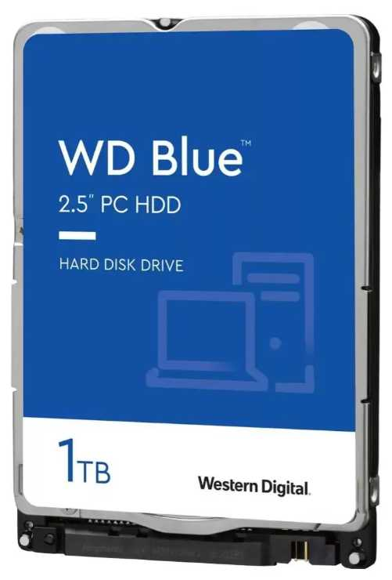

Cotización elegida: N°2
Justificación: La mejor opción de las tres es la N° 2: Disco Duro Mecánico WD Purple 2TB SATA III 3.5" (Mercado Libre). A diferencia de la Opción 1 (Seagate IronWolf 2TB), que cuesta $874.999,86 (un sobrecosto de casi $400.000 COP por funciones avanzadas de servidor NAS que no son indispensables para un entorno comercial o de microempresa), y de la Opción 3 (WD Blue 1TB), que por $209.999,30 ofrece solo la mitad de capacidad (1TB) e interfaz de rendimiento estándar para uso doméstico, la Opción 2 logra el mejor punto de equilibrio costo-beneficio por $479.999,59
Justificación de la Selección Alta Capacidad a Excelente Precio: Ofrece 2TB de almacenamiento por un valor muy competitivo, costando casi la mitad que la opción NAS de Seagate sin sacrificar durabilidad. Diseñado para Cargas de Escritura Continua (24/7): Su arquitectura está optimizada para trabajo pesado y operaciones constantes de guardado masivo (registros transaccionales, respaldo de inventarios y datos del sistema), lo que garantiza mayor resistencia al desgaste operativo diario. Respaldo Extendido (3 Años de Garantía): Incluye 36 meses (3 años) de garantía, superando los 2 años que ofrece la línea económica (Opción 3).
Impacto Directo dentro de la Empresa Eficiencia Financiera: Genera un ahorro directo de $395.000,27 COP frente a la Opción 1, permitiendo adquirir almacenamiento empresarial de alta resistencia sin saturar el flujo de caja. Confiabilidad en Respaldos y Bases de Datos: Su diseño para trabajo continuo minimiza el riesgo de degradación de sectores o pérdida de información crítica durante el guardado constante de transacciones y respaldos diarios. Escalabilidad y Espacio Suficiente: La capacidad de 2TB asegura un margen holgado de almacenamiento a largo plazo para logs, bases de datos y archivos corporativos, evitando la necesidad de sustituir el disco a corto plazo por saturación de espacio.

 |  |  | -

Disco Mecanico Nosotros
 |  |  | CUADRO DE COTIZACIONES

Cuadro Comparativo de Cotizaciones

Presupuestos (a) | Empresa (Nombre fiscal de la empresa) | Nº de CUIT, Dirección, Teléfono (Datos de la empresa) | Descripción del bien/ servicio (b) Características de los bienes/ servicios | Importe Unitario (moneda nacional) | Importe Total IVA incluido (moneda nacional) | Importe Total (moneda extranjera) | Tipo de cambio | Forma de Pago (Contado o Cheque) | Observaciones (se debe incluir toda aquella característica que no ha sido posible incluir anteriormente) | Características | Garantía | Ventajas | Desventajas | Análisis | Viabilidad de compra | Comparación: precio y por qué es mejor | imagenes
Nº 1 | MERCADO LIBRE | https://www.mercadolibre.com.co/disco-duro-interno-seagate-barracuda-st2000dm008-2tb-plata/up/MCOU3975183652#polycard_client=search-desktop&be_origin=backend&overlay_label=not_apply&search_layout=grid&position=2&type=product&tracking_id=1e2d9fd4-c504-4918-9c00-efaa92a63e33&wid=MCO3963789260&sid=search | Disco Duro Interno Seagate Barracuda St2000dm008 2TB 3.5" SATA 6Gb/s | $588,151.00 | $699,899.69 | $179.46 | $699,899.69 | Contado | Excelente velocidad de giro (7200 RPM) y gran caché, ideal para acelerar el trasiego de datos pesados en la estación de desarrollo personal. | 2TB | Factor de forma 3.5" | 7200 RPM | 256MB Caché | 2 Años (24 meses) | Excelente rendimiento de lectura y escritura para un disco mecánico convencional y envío rápido. | Factor de forma de 3.5", requiere espacio interno de torre de escritorio estándar. | Excelente opción para almacenar bases de datos locales pesadas, repositorios de código histórico y copias de seguridad de la máquina de desarrollo. | ALTA | Ofrece el mejor rendimiento de giro (7200 RPM) de la terna para agilizar la lectura de archivos masivos en la estación de desarrollo.
Nº 2 | MERCADO LIBRE | https://www.mercadolibre.com.co/disco-hdd-western-digital-2tb-blue-256-mb-cache-35/p/MCO2058843119#polycard_client=search-desktop&be_origin=backend&overlay_label=not_apply&search_layout=grid&position=7&type=product&tracking_id=55465605-9394-4e2b-80ef-b65ac3a98d1e&wid=MCO2642241680&sid=search | Disco Duro Mecánico Western Digital Blue 2TB 3.5" SATA 6Gb/s (256MB Cache) | $667,475.00 | $794,295.25 | $203.67 | $794,295.25 | Contado | Modelo optimizado con caché ampliada de 256MB para agilizar tareas secundarias y almacenamiento de archivos pesados. | 2TB | Factor de forma 3.5" | Conexión SATA 6Gb/s | 256MB Caché | 2 Años (24 meses) | Alta estabilidad operativa, menor nivel de ruido y gran capacidad de almacenamiento secundario. | Velocidad de giro estándar de escritorio frente a discos de gama empresarial. | Muy recomendable para mantener copias de seguridad estables del código fuente, entornos virtuales y archivos multimedia del equipo de desarrollo. | ALTA | Un equilibrio excelente entre una capacidad alta de 2TB con caché ampliada de 256MB y un costo muy competitivo dentro de la plataforma.
Nº 3 | MERCADO LIBRE | https://www.mercadolibre.com.co/disco-duro-1tb-sata-azul-blue-western-digital/p/MCO26044618#polycard_client=search-desktop&float_highlight=last_unit&be_origin=backend&overlay_label=not_apply&search_layout=grid&position=2&type=product&tracking_id=2821ec0e-4ba9-4bbb-b9a8-5b7fabfb9094&wid=MCO3209546716&sid=search | Disco Duro Mecánico Western Digital Blue 1TB 3.5" SATA 6Gb/s (7200 RPM) | $193,277.00 | $229,999.63 | $58.97 | $229,999.63 | Contado | Solución de almacenamiento secundario básico para archivos de respaldo ocasional, documentos y descargas del entorno de desarrollo. | 1TB | Factor de forma 3.5" | 7200 RPM | 64MB Caché | 2 Años (24 meses) | Es la alternativa más económica y eficiente en velocidad dentro del rango de 1TB para liberar espacio en el SSD principal. | Menor capacidad total (1TB) frente a los modelos de 2TB anteriores. | Viable si el presupuesto para la estación personal es ajustado y solo se requiere un espacio secundario básico de respaldo. | MEDIA - ALTA | La opción más económica para desarrolladores que necesitan espacio secundario de archivo ligero con una excelente relación costo-beneficio. | 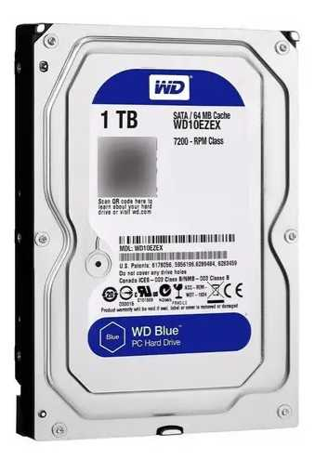

Cotización elegida: N°1
Justificación:La mejor opción de las tres es la N° 1: Disco Duro Interno Seagate BarraCuda 2TB 3.5" SATA 6Gb/s (Mercado Libre). A diferencia de la Opción 2 (Western Digital Blue 2TB), que resulta más costosa con un valor de $794.295,25, y de la Opción 3 (Western Digital Blue 1TB), que aunque cuesta $229.999,63 ofrece la mitad de capacidad (1TB) y una memoria caché muy limitada de 64MB, la Opción 1 ofrece el mejor rendimiento técnico y almacenamiento masivo al precio más competitivo: $699.899,69 (IVA incluido).
Justificación de la Selección Mayor Velocidad de Giro (7200 RPM) y Caché (256MB): A diferencia de las alternativas estándar, la velocidad de giro de 7200 RPM junto con sus 256MB de memoria caché permiten transferencias de datos mecánicos sustancialmente más rápidas para la lectura y escritura de archivos pesados. Excelente Relación Costo-Capacidad: Ofrece 2TB de almacenamiento por $699.899,69 COP, lo que genera un ahorro inmediato de $94.395,56 COP frente al modelo de 2TB de Western Digital (Opción 2) manteniendo la misma garantía oficial de 2 años (24 meses). Rendimiento Optimizado para Desarrollo: Su arquitectura está diseñada para acelerar el trasiego de datos pesados, siendo idónea para repositorios locales, copias de seguridad de máquinas virtuales o almacenamiento de bases de datos.
Impacto Directo dentro de la Empresa Optimización del Presupuesto Operativo: Maximiza el valor por gigabyte obtenido en el segmento de 2TB, evitando desembolsos innecesarios y liberando flujo de caja para otros componentes de hardware o licenciamiento. Eficiencia y Tiempos de Respuesta Agilizados: La combinación de 7200 RPM y 256MB de caché reduce los tiempos de espera al volcar o consultar información masiva en las estaciones de desarrollo, mejorando el rendimiento técnico del personal. Soporte y Respaldo Adecuado: Su capacidad de 2TB garantiza un margen amplio para respaldos históricos de código fuente y proyectos locales a largo plazo, respaldado por 24 meses de garantía.

 |  |  | -

Tarjeta Gráfica Empresa
 |  |  | CUADRO DE COTIZACIONES

Cuadro Comparativo de Cotizaciones

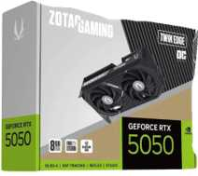
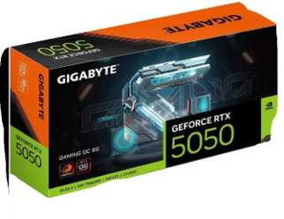
Presupuestos (a) | Empresa (Nombre fiscal de la empresa) | Nº de CUIT, Dirección, Teléfono (Datos de la empresa) | Descripción del bien/ servicio (b) Características de los bienes/ servicios | Importe Unitario (moneda nacional) | Importe Total IVA incluido (moneda nacional) | Importe Total (moneda extranjera) | Tipo de cambio | Forma de Pago (Contado o Cheque) | Observaciones (se debe incluir toda aquella característica que no ha sido posible incluir anteriormente) | Características | Garantía | Ventajas | Desventajas | Análisis | Viabilidad de compra | Comparación: precio y por qué es mejor | imágenes
Nº 1 | GADGET TECHNOLOGY | https://gadgettechnology.com.co/product/rtx-3050-6gb-msi-gaming-x | MSI GeForce RTX 3050 Gaming X 6GB | $ 929.809,24 | $ 1.106.473,00 | $ 354,30 | $3.12 | CONTADO | Página directa indexada, disponible y con envío nacional. | 6GB GDDR6 | Ray Tracing | DLSS | PCIe | Duración no publicada | Equivalencias no disponibles | Menor precio; disponible; suficiente para diseño y edición básica. | Solo 6GB y arquitectura anterior frente a RTX 5050/5060. | Adecuada para trabajo gráfico básico en 1080p con presupuesto limitado. | ALTA | Precio 1 de 5 con precio | Más económico | Es la más económica y disponible; suficiente para diseño básico, pero queda por debajo de RTX 5050/5060 en tecnología y memoria.
Nº 2 | ENJOY VIDEOGAMES | https://enjoyvideogames.com.co/product/tarjeta-de-video-gigabyte-gaming-geforce-rtx-5050-8gb-oc/ | GIGABYTE Gaming GeForce RTX 5050 8GB OC | $ 1.000.000,00 | $ 1.190.000,00 | $ 381,04 | $3.12 | PREORDEN | Página directa; preventa disponible 21 días después de la compra. | 8GB GDDR6/GDDR7 según ficha | Blackwell | DLSS 4 | 1 año | 12 meses | 52 semanas | 365 días | 8GB, arquitectura Blackwell y DLSS 4; precio competitivo. | Producto en preventa con espera aproximada de 21 días. | Mejor equilibrio entre precio y tecnología si el plazo de entrega es aceptable. | MUY ALTA | Precio 2 de 5 con precio | 8% sobre el menor precio | Por una diferencia pequeña frente a la RTX 3050 ofrece 8GB, Blackwell y DLSS 4; es la mejora de valor más clara.
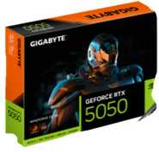
Nº 3 | PC MASTERS BOGOTÁ | https://pcmastersbogota.com.co/producto/gigabyte-windforce-rtx-5050-de-8gb-oc/ | GIGABYTE Windforce RTX 5050 8GB OC | $ 1.083.193,28 | $ 1.289.000,00 | $ 412,74 | $3.12 | CONTADO | Página directa con botón de compra y envío disponible; confirmar existencias antes del pago. | 8GB GDDR6 | Blackwell | DLSS 4 | 128-bit | Duración no publicada | Equivalencias no disponibles | 8GB, DLSS 4 y compra directa en Bogotá. | Existencias y duración de garantía deben confirmarse. | Viable para diseño, edición y trabajo 1080p/1440p después de confirmar stock y garantía. | ALTA | Precio 3 de 5 con precio | 16% sobre el menor precio | Cuesta más que la otra RTX 5050, pero ofrece compra inmediata; conviene si no se desea esperar la preventa.
Nº 4 | ENJOY VIDEOGAMES | https://enjoyvideogames.com.co/product/tarjeta-de-video-zotac-twin-edge-geforce-rtx-5050-8gb-oc/ | ZOTAC Twin Edge GeForce RTX 5050 8GB OC | $ 1.168.067,23 | $ 1.390.000,00 | $ 445,08 | $3.12 | CONTADO | Página directa con compra activa, envío nacional y pago contra entrega. | 8GB GDDR6 | Blackwell | doble ventilador | 8K | 1 año | 12 meses | 52 semanas | 365 días | 8GB, diseño compacto, compra activa y garantía de 12 meses. | Precio superior a otras RTX 5050. | Alternativa sólida cuando se priorizan entrega nacional, formato compacto y garantía definida. | ALTA | Precio 4 de 5 con precio | 26% sobre el menor precio | Precio superior a otras RTX 5050; compensa con formato compacto, compra activa y garantía definida.
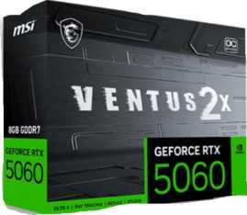
Nº 5 | SPEED LOGIC COLOMBIA | https://speedlogic.com.co/tienda/tarjetas-graficas/nvidia/tarjeta-de-video-nvidia-geforce-msi-rtx-5060-ventus-2x-oc-8-gigas/ | MSI GeForce RTX 5060 Ventus 2X OC 8GB | $ 1.478.151,26 | $ 1.759.000,00 | $ 563,24 | $3.12 | CONTADO | Página directa indexada; la tienda solicita confirmar existencias antes del pago. | 8GB GDDR7 | Blackwell | DLSS 4 | 3840 CUDA | Duración no publicada | Equivalencias no disponibles | RTX 5060, GDDR7, DLSS 4 y mayor rendimiento. | Mayor precio y existencias sujetas a confirmación. | La mejor opción de rendimiento para edición y diseño exigente si se confirma inventario. | MEDIA-ALTA | Precio 5 de 5 con precio | 59% sobre el menor precio | Es la más costosa, pero también la de mayor rendimiento; mejora a todas en GPU RTX 5060 y memoria GDDR7.

Cotización elegida: N°2
Justificación:La mejor opción de las cinco es la N° 2: GIGABYTE Gaming GeForce RTX 5050 8GB OC (ENJOY VIDEOGAMES). A diferencia de la Opción 1 (RTX 3050), que se queda corta con solo 6 GB de VRAM y arquitectura anterior por $1.106.473,00, y de las Opciones 3, 4 y 5 (cuyos precios se incrementan hasta $1.759.000,00 sin ofrecer un salto que justifique la diferencia para cargas de trabajo estándar), la Opción 2 ofrece el mejor salto tecnológico con la arquitectura más reciente al costo más competitivo: $1.190.000,00 (IVA incluido).
Justificación de la Selección Salto Generacional y Tecnológico: Incorpora 8 GB de VRAM GDDR6, arquitectura Blackwell y soporte para DLSS 4, superando ampliamente las capacidades de la RTX 3050 (Opción 1) por tan solo $83.527,00 COP de diferencia (8% más). Mejor Relación Costo-Beneficio en la Serie RTX 5050: Es la alternativa con chip RTX 5050 8GB más económica de la lista. Representa un ahorro de $99.000,00 COP frente a la Opción 3 (PC MASTERS) y de $200.000,00 COP frente a la Opción 4 (ZOTAC). Garantía Definida (1 Año): Cuenta con 12 meses (365 días) de garantía directa de fábrica, superando la incertidumbre de proveedores donde la duración no está publicada. Compromiso Aceptable (Preorden): Requiere un tiempo de espera de 21 días al ser en modalidad preorden, margen perfectamente planificable dentro de un cronograma de adquisiciones de TI a cambio de un menor costo.
Impacto Directo dentro de la Empresa Aceleración de Cargas Gráficas y Computacionales: La combinación de 8 GB de VRAM junto con los núcleos Tensor de nueva generación agiliza el renderizado, la edición de video, el procesamiento de modelos y herramientas de desarrollo visual (UI/UX, motor gráfico), reduciendo tiempos de espera del personal. Eficiencia Financiera del Proyecto: Optimiza el presupuesto al adquirir hardware gráfico de última generación por solo $1.190.000 COP, liberando recursos para otros activos sin pagar sobrecostos por inventario de entrega inmediata como en las opciones 3 y 4. Mayor Vida Útil y Relevancia Tecnológica: Al pertenecer a la arquitectura moderna con soporte DLSS 4, garantiza compatibilidad con software corporativo y controladores durante más tiempo, evitando la obsolescencia prematura de las estaciones de trabajo.

Ram Empresa
 |  |  | CUADRO DE COTIZACIONES

Cuadro Comparativo de Cotizaciones

Presupuestos (a) | Empresa (Nombre fiscal de la empresa) | Nº de CUIT, Dirección, Teléfono (Datos de la empresa) | Descripción del bien/ servicio (b) Características de los bienes/ servicios | Importe Unitario (moneda nacional) | Importe Total IVA incluido (moneda nacional) | Importe Total (moneda extranjera) | Tipo de cambio | Forma de Pago (Contado o Cheque) | Observaciones (se debe incluir toda aquella característica que no ha sido posible incluir anteriormente) | Características | Garantia | Ventajas | Desventajas | Análisis y viabilidad de compra | Imagen
Nº 1 | MERCADO LIBRE | https://www.mercadolibre.com.co/memoria-ram-ddr4-16gb-3200-mhz-kingston-fury-beast-kf432c16bb116wp/p/MCO64093902#polycard_client=search-desktop&be_origin=backend&overlay_label=not_apply&search_layout=grid&position=2&type=product&tracking_id=79fc6990-09ed-4fb4-8fd0-ff7b5e618e90&wid=MCO4120439056&sid=search | Memoria Ram Ddr4 16gb 3200 Mhz Kingston Fury Beast Kf432c16bb1/16wp | $ 426,553.00 | $ 507,598.07 | $130.15 | $507,598.07 | CONTADO | Oferta oficial con 6% OFF en Mercado Libre Colombia. Incluye opción de 6 cuotas de $84.600 con 0% interés y envío gratis nacional. | Capacidad: 16 GB (1x16GB) Tipo: DDR4 UDIMM (PC) Velocidad: 3200 MHz Modelo: KF432C16BB1/16WP Latencia: CL16 | 36 meses (3 años) Directamente con Kingston Colombia | Módulo único de 16GB con disipador térmico de aluminio. Excelente relación costo-beneficio con envío gratis a domicilio. | Disponibilidad sujeta al stock del vendedor en la plataforma. | Viabilidad: ALTA (Opción Recomendada) Justificación: Ofrece la mejor relación costo-beneficio ($507.599 COP) para un módulo de 16GB de alta velocidad con disipador térmico.
Nº2 | ALKOSTO | https://www.mipcparquecentral.com/products/memoria-ram-kingston-de-16-gb-ddr4-para-portatil?_pos=1&_sid=cdfb93a4b&_ss=r | Memoria RAM Kingston ValueRAM 16GB DDR4 3200MHz UDIMM | $ 470,588.00 | $ 559,999.72 | $143.59 | $559,999.72 | CONTADO | Descuento del 10% aplicado sobre precio regular de $620.000 COP (Ahorro $60.000). Facturación electrónica legal a nombre de la empresa. | Capacidad: 16 GB Tipo: DDR4 Velocidad: 3200 MHz SKU: 9320064-D4 | 12 meses (1 año) Directamente con tienda | Garantía física y soporte técnico local directo en Bogotá. En stock inmediato para despacho. | Es la opción de mayor costo ($560.000 COP) entre las tres cotizadas. | Viabilidad: MEDIA Justificación: Es un proveedor confiable y con stock inmediato, pero su precio es el más alto de la comparativa ($560.000 COP).
Nº 3 | KTRONIX | https://articulo.mercadolibre.com.co/MCO-4030801232-corsair-vengeance-lpx-ddr4-ram-16-gb-2-x-8-gb-3600-mhz-co-_JM#polycard_client=search-desktop&be_origin=backend&overlay_label=not_apply&search_layout=grid&position=3&type=item&tracking_id=c56f10fe-9c33-4200-ad02-0bd369b16ccf&sid=search | Kit Memoria RAM Corsair Vengeance LPX 16GB (2x8GB) DDR4 3600MHz | $ 399,535.00 | $ 475,446.65 | $121.91 | $475,446.65 | CONTADO | Producto importado con envío gratis nacional y opción de financiación en cuotas sin interés. | Capacidad: 16 GB (2x8GB) Tipo: DDR4 Dual Channel Velocidad: 3600 MHz Latencia: CL18 | 12 meses Directamente con fabricante / proveedor | Excelente rendimiento en modo Dual Channel y alta velocidad (3600 MHz) al mejor precio de la comparativa. | Al ser un kit de 2x8GB, ocupa por completo dos ranuras (zócalos) en la tarjeta madre. | Viabilidad: ALTA (Recomendada) Justificación: Representa la mejor inversión ($475.447 COP) por ofrecer doble canal y alta velocidad con un diseño disipador eficiente. | 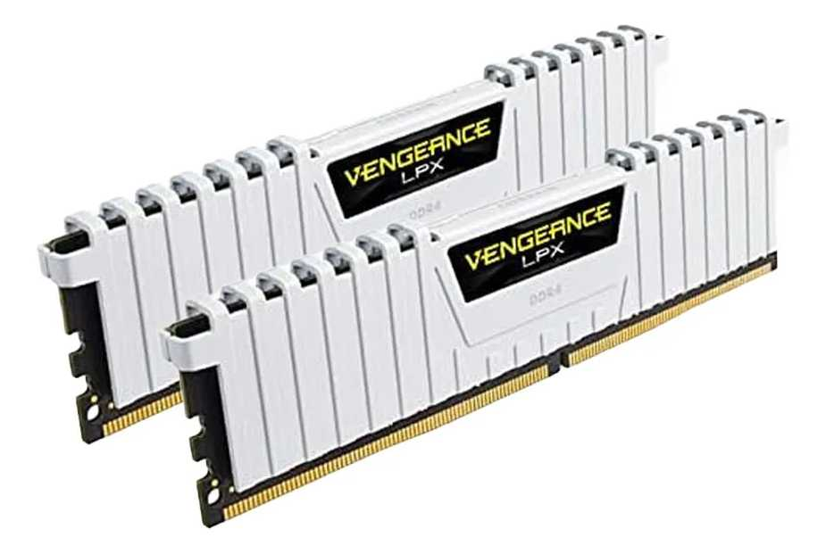

Cotización elegida: N°3

Justificación:La mejor opción de las tres es la N° 3: Kit Memoria RAM Corsair Vengeance LPX 16GB (2x8GB) DDR4 3600MHz (Ktronix). A diferencia de la Opción 2 (Kingston ValueRAM), que es la más costosa con un valor de $559.999,72 por un solo módulo sin disipador térmico, y de la Opción 1 (Kingston Fury Beast), que cuesta $507.598,07 por un único módulo de 3200 MHz, la Opción 3 ofrece mayor velocidad y mejor arquitectura de memoria al precio más económico del cuadro: $475.446,65 (IVA incluido).
Justificación de la Selección Mejor Relación Costo-Beneficio ($475.446,65): Es la alternativa más económica de la comparativa, generando un ahorro directo de $32.151,42 COP frente a la Opción 1 y de $84.553,07 COP frente a la Opción 2. Arquitectura Dual Channel (2x8GB): Al estar compuesta por dos módulos de 8 GB, permite activar la tecnología Dual Channel de la tarjeta madre, lo que duplica el ancho de banda de comunicación de la memoria frente a las soluciones de un solo módulo (Single Channel). Mayor Velocidad de Frecuencia (3600 MHz): Alcanza una frecuencia de 3600 MHz frente a los 3200 MHz de las otras dos opciones, lo que brinda transferencias de datos más rápidas y menores tiempos de latencia operativa. Disipador Térmico Integrado: Cada módulo cuenta con disipador de aluminio para mantener temperaturas estables bajo cargas de trabajo intensas.

Impacto Directo dentro de la Empresa Optimización Financiera (CAPEX): Permite equipar o actualizar las estaciones de trabajo con la memoria de mayor velocidad del mercado DDR4 al menor costo posible, optimizando el presupuesto del departamento de TI. Incremento Significativo del Rendimiento Operativo: La combinación de la tecnología Dual Channel y la frecuencia de 3600 MHz se traduce en una aceleración directa al ejecutar compilaciones de software, entornos de desarrollo (IDE), máquinas virtuales y multitarea de oficina, reduciendo de forma perceptible las esperas del personal. Estabilidad y Disipación en Jornadas Intensas: El disipador térmico incorporado previene el sobrecalentamiento de los componentes durante jornadas de trabajo prolongadas, asegurando la continuidad operativa sin fallas de memoria o reinicios inesperados del sistema.

Ram Nosotros
Cuadro Comparativo de Cotizaciones

Presupuestos (a) | Empresa (Nombre fiscal de la empresa) | Nº de CUIT, Dirección, Teléfono (Datos de la empresa) | Descripción del bien/ servicio (b) Características de los bienes/ servicios | Importe Unitario (moneda nacional) | Importe Total IVA incluido (moneda nacional) | Importe Total (moneda extranjera) | Tipo de cambio | Forma de Pago (Contado o Cheque) | Observaciones (se debe incluir toda aquella característica que no ha sido posible incluir anteriormente) | Garantía | Ventajas (Pros) | Desventajas (Contras) | Análisis de Viabilidad y Justificación de Compra | Imagen
Nº 1 | TECHINN / TRADEINN | https://www.tradeinn.com/techinn/es/kingston-memoria-ram-kf432c16bb-8-1x8gb-ddr4-3200mhz/138331942/p?utm_source=google_products&utm_medium=merchant&id_producte=14081714&country=co&srsltid=AfmBOorKOg3ne2twSO8PFlDdgpIyL4XR4LKIAfk7uS4f3tAqzjKcmTJHsKE | Memoria RAM Kingston Fury Beast DDR4 8GB 3200MHz (KF432C16BB/8). | $138,884.03 | $165,272.00 | $ 52.47 USD | $3,150 | CONTADO | Módulo de memoria RAM DDR4 de 8GB a 3200 MHz con disipador de perfil bajo en aluminio negro. Elección económica estándar para puestos de trabajo de oficina. | Garantía de por vida | Excelente precio/rendimiento: Marca líder en compatibilidad y estabilidad. Disipador térmico: Incluye cobertura de aluminio para mantener la memoria fresca. | Capacidad básica: 8 GB puede quedar justo si el usuario abre demasiadas aplicaciones o pestañas al tiempo. Tecnología DDR4: Incompatible con boards modernas que requieran DDR5. | Por qué comprarla: Es la alternativa más económica y eficiente dentro del estándar DDR4. Su perfil bajo garantiza compatibilidad con cualquier disipador y chasis. Cuándo es viable: Para equipos de oficina estándar, tareas administrativas, navegación o repotenciación básica de computadores corporativos con presupuesto ajustado. | 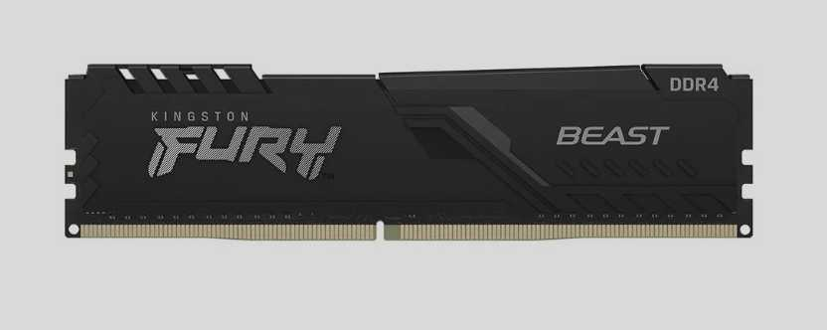
Nº2 | SPEED LOGIC | https://speedlogic.com.co/tienda/memorias-ram/memoria-ram-para-pc-ddr4-8g-3200-corsair-vengeance-rgb-pro/?srsltid=AfmBOorEsLAU5Q3P6cjisWnC4ELRBo_m_txKZueXd7omrSRtvZ9sxhOUwrk | Memoria RAM Corsair Vengeance RGB Pro DDR4 8GB 3200MHz. | 293,277.31 | $349,000.00 | $ 110.79 USD | $3,150 | CONTADO | Memoria RAM DDR4 de 8GB con disipador de aluminio e iluminación LED RGB direccionable, optimizada para mayor rendimiento en estaciones multitarea o diseño. | Garantía de por vida | Calidad y disipación superior: PCB diseñado para cargas de trabajo más pesadas y constantes. Estética RGB: Aporta un aspecto visual atractivo e iluminación personalizada al equipo. | Precio elevado: Es costosa para ser solo un módulo de 8 GB. Tamaño del disipador: Al ser más alta por el módulo RGB, puede chocar con algunos disipadores de procesador grandes. | Por qué comprarla: Añade un disipador térmico de mayor calidad y un apartado estético con iluminación RGB para equipos expuestos o de exhibición. Cuándo es viable: Para estaciones de trabajo multitarea o diseño donde se requiera mayor disipación de calor por uso continuo y se valore la estética del ensamble.
Nº 3 | ENJOY VIDEOGAMES | https://enjoyvideogames.com.co/product/memoria-ram-g-skill-trident-z5-neo-rgb-32gb-2-x-16gb-288-pin-ddr5-6000-mhz-cl30-black-f5-6000j3038f16gh2-tz5nr/ | Kit Memoria RAM G.Skill Trident Z5 Neo RGB 32GB (2 x 16GB) DDR5 6000MHz CL30. | $1,790,000.00 | $2,130,000.00 | $ 676.19 USD | $3,150 | CONTADO | Kit Dual Channel de memoria DDR5 de 32GB a 6000 MHz con perfil AMD EXPO y baja latencia CL30. Diseñado para estaciones de trabajo pesadas, renderizado y servidores de administración avanzada. | 1 Año directo con Lenovo | Rendimiento extremo DDR5: Velocidad altísima de 6000 MHz con latencia súper baja (CL30). Kit Dual Channel (32 GB): Capacidad de sobra para virtualización, renderizado, servidores o análisis masivo de datos. | Costo alto: Representa una inversión significativamente mayor. Exclusiva para plataformas modernas: Solo funciona con procesadores y tarjetas madre que soporten memoria DDR5. | Por qué comprarla: Ofrece tecnología de última generación (DDR5) con frecuencias altísimas, latencia ultra baja (CL30) y 32 GB en Dual Channel. Cuándo es viable: Exclusivamente para servidores, arquitectura moderna, renderizado 3D, virtualización intensiva o análisis masivo de datos que exijan el máximo rendimiento del mercado. | 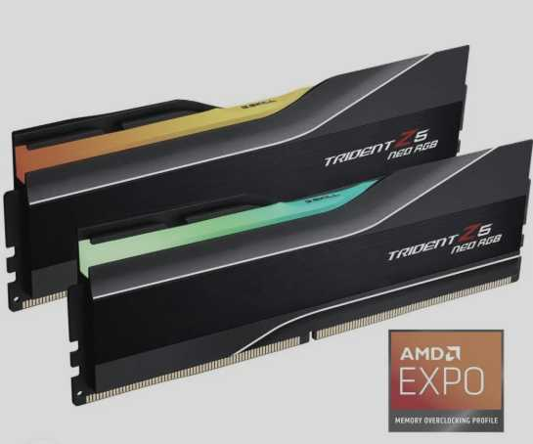

Cotización elegida: N°1
JustificaciónLa mejor opción entre las tres es la N° 1: Memoria RAM Kingston Fury Beast DDR4 8GB 3200MHz (TECHINN / TRADEINN). A diferencia de la Opción 2 (Corsair Vengeance RGB Pro 8GB), que eleva su precio a $349.000,00 ofreciendo la misma velocidad y capacidad solo por agregar iluminación RGB, y de la Opción 3 (G.Skill Trident Z5 32GB DDR5) cuyo costo de $2.130.000,00 corresponde a una plataforma DDR5 de gama alta no compatible con tarjetas madres DDR4 estándar, la Opción 1 ofrece la mejor relación costo-beneficio para repotenciación o ensambles de oficina por solo $165.272,00 (IVA incluido).
Justificación de la Selección Máxima Eficiencia Financiera ($165.272,00): Es la opción más económica de la comparativa, logrando un ahorro directo de $183.728,00 COP frente a la Opción 2 por un rendimiento exactamente igual en frecuencia (3200 MHz). Disipador de Perfil Bajo Integrado: Cuenta con cobertura de aluminio de perfil bajo que garantiza disipación térmica eficiente sin generar interferencias de espacio con disipadores de procesador o chasis compactos. Respaldo de Garantía de Por Vida: Garantiza continuidad operativa a largo plazo al incluir garantía de por vida respaldada por el fabricante.

Impacto Directo dentro de la Empresa Optimización Presupuestal de TI: Permite repotenciar o dotar estaciones de trabajo corporativas al menor costo posible, optimizando el capital de la empresa sin pagar sobrecostos estéticos. Compatibilidad Estándar y Mantenimiento: Su formato estándar DDR4 a 3200 MHz y perfil bajo garantizan compatibilidad directa con la mayoría de tarjetas madres empresariales del mercado sin requerir cambios de plataforma. Desempeño Confiable para Tareas Administrativas: Ofrece la velocidad y estabilidad necesarias para navegación, sistemas de oficina y multitarea básica, manteniendo bajas temperaturas de operación gracias a su disipador de aluminio.

Procesador Empresa
 |  |  | CUADRO DE COTIZACIONES

Cuadro Comparativo de Cotizaciones

Presupuestos (a) | Empresa (Nombre fiscal de la empresa) | Nº de CUIT, Dirección, Teléfono (Datos de la empresa) | Descripción del bien/ servicio (b) Características de los bienes/ servicios | Importe Unitario (moneda nacional) | Importe Total IVA incluido (moneda nacional) | Importe Total (moneda extranjera) | Tipo de cambio | Forma de Pago (Contado o Cheque) | Observaciones (se debe incluir toda aquella característica que no ha sido posible incluir anteriormente) | Características | Garantia | Ventajas | Desventaja | Análisis y viabilidad de compra | Imagen
Nº 1 | MERCADO LIBRE | https://www.mercadolibre.com.co/procesador-gamer-amd-ryzen-5-5600g-100-100000252box-de-6-nucleos-y-44ghz-con-grafica-integrada/p/MCO18424403#polycard_client=search-desktop&be_origin=backend&overlay_label=not_apply&search_layout=grid&position=2&type=product&tracking_id=2a8efddc-4b4c-4870-a2bc-a194ee03855b&wid=&sid=search | Procesador AMD Ryzen 5 5600G / 6 Núcleos / 12 Hilos / Gráficos Radeon | $ 563,024.00 | $ 669,998.56 | $171.79 | $669,998.56 | CONTADO | Incluye gráficos integrados Radeon Vega 7 y disipador Wraith Stealth original en caja. | 6 núcleos, 12 hilos, Socket AM4, Frecuencia base 3.9 GHz hasta 4.4 GHz Turbo. | 12 meses de garantía directa con el fabricante y distribuidor autorizado. | Excelente costo-beneficio y gráficos integrados (no requiere tarjeta de video dedicada). | Plataforma AM4 de generación anterior sin futuras actualizaciones de socket. | VIABILIDAD: ALTA. La opción más económica y equilibrada para iniciar el desarrollo del proyecto. | 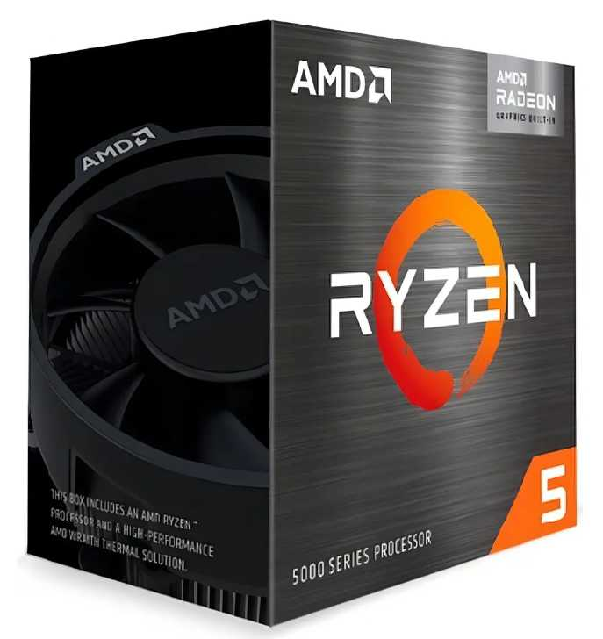
Nº2 | MERCADO LIBRE | https://www.mercadolibre.com.co/combo-board-h610m-procesador-intel-core-i5-12400f-pc/up/MCOU2408272656#polycard_client=search-desktop&be_origin=backend&overlay_label=not_apply&search_layout=grid&position=6&type=product&tracking_id=cb0bfe9b-6cf2-4cf3-8766-1dad3c234db9&wid=MCO1333460073&sid=search | Procesador Intel Core i5-12400 / 6 Núcleos / 12 Hilos / Gráficos UHD 730 | $ 1,031,551.00 | $ 1,227,545.69 | $314.76 | $1,227,545.69 | CONTADO | Combo que incluye placa madre H610M y procesador. Requiere tarjeta gráfica dedicada obligatoria. | 6 núcleos P-cores, 12 hilos, Socket LGA 1700, soporte DDR4, board H610M. | 6 núcleos P-cores, 12 hilos, Socket LGA 1700, soporte DDR4, board H610M. | Incluye tarjeta madre y procesador en un solo paquete estructurado.. | El procesador modelo 'F' requiere obligatoriamente tarjeta de video dedicada. | VIABILIDAD: MUY ALTA. Muy estable para entornos de desarrollo y multitarea diaria. | 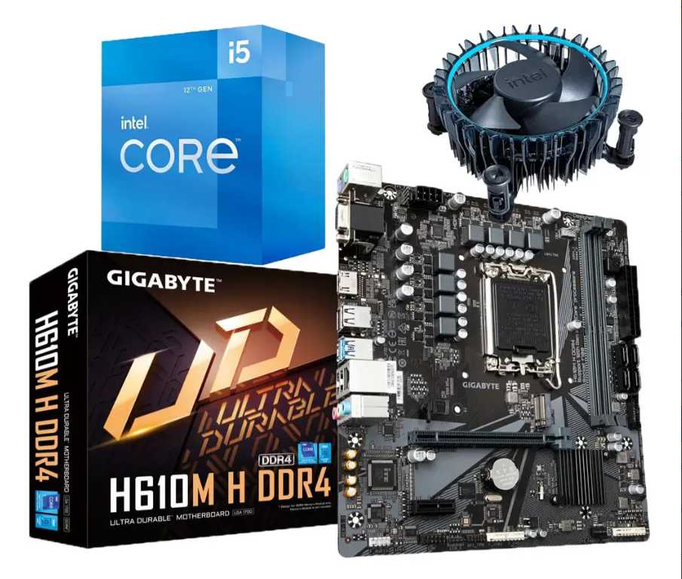
Nº 3 | MERCADO LIBRE | https://www.mercadolibre.com.co/procesador-gamer-amd-ryzen-5-7600x-100-100000593wof-de-6-nucleos-y-53ghz-de-frecuencia/p/MCO19711894#polycard_client=search-desktop&be_origin=backend&overlay_label=not_apply&search_layout=grid&position=1&type=product&tracking_id=8fa7fb3a-0bc0-41be-a0e4-ccdc32a84037&wid=MCO3582002712&sid=search | Procesador AMD Ryzen 5 7600 / 6 Núcleos / 12 Hilos / Gráficos Radeon | $ 653,401.00 | $ 777,547.19 | $199.37 | $777,547.19 | CONTADO | Arquitectura moderna de última generación con gráficos integrados básicos incluidos. | 6 núcleos, 12 hilos, Socket AM5, Frecuencia hasta 5.1 GHz Turbo, soporte DDR5. | 36 meses de garantía oficial con distribuidor autorizado. | Tecnología de vanguardia con total capacidad de actualización futura sin cambiar board. | Requiere obligatoriamente memoria RAM DDR5 y placas madre AM5. | VIABILIDAD: ALTA (Proyección). Excelente inversión a largo plazo para ingeniería de sistemas.

Cotización elegida: N°3
La mejor opción de las tres es la N° 3: Procesador AMD Ryzen 5 7600 / 6 Núcleos / 12 Hilos / Gráficos Radeon (Mercado Libre). A diferencia de la Opción 1 (Ryzen 5 5600G), que por $669.998,56 pertenece a la arquitectura previa AM4 sin margen de actualización futura, y de la Opción 2 (Combo Intel i5-12400f + H610M), cuyo valor de $1.227.545,69 obliga a adquirir una tarjeta de video dedicada al ser un procesador línea "F", la Opción 3 ofrece arquitectura de última generación en el socket AM5 por tan solo $777.547,19 (IVA incluido).

Justificación de la Selección Tecnología de Última Generación y Escalabilidad (AM5): Está fabricado sobre la plataforma AM5 con soporte para memorias DDR4/DDR5 de alta frecuencia, garantizando compatibilidad con futuros procesadores sin necesidad de cambiar la tarjeta madre. Mayor Rendimiento por Ciclo y Frecuencia (Hasta 5.1 GHz): Sus 6 núcleos y 12 hilos alcanzan hasta 5.1 GHz Turbo, superando significativamente las frecuencias máximas del Ryzen 5 5600G (4.4 GHz) y del i5-12400F. Gráficos Integrados Incluidos: A diferencia del i5-12400F (Opción 2), el Ryzen 5 7600 incluye iGPU Radeon básica, lo que permite encender y operar el equipo de inmediato sin depender de una tarjeta de video dedicada. Garantía Oficial Superior (3 Años): Incluye 36 meses (3 años) de garantía oficial con distribuidor autorizado, superando los 12 meses de la Opción 1.

Impacto Directo dentro de la Empresa Protección de la Inversión a Largo Plazo: Al adoptar el socket AM5, la empresa extiende la vida útil de los equipos de cómputo, permitiendo futuras repotenciaciones de CPU sin reemplazar la plataforma base. Eficiencia Presupuestal Inmediata: Evita el gasto adicional de una tarjeta gráfica dedicada en etapas iniciales de despliegue, logrando un costo total de plataforma mucho menor al del combo de la Opción 2. Rendimiento Agilizado para Desarrollo y Multitarea: Su mayor frecuencia de reloj (5.1 GHz) reduce los tiempos de ejecución en tareas intensivas de procesador, como compilación de proyectos, procesamiento de datos y virtualización ligera.

Procesador Nosotros
 |  |  | CUADRO DE COTIZACIONES

Cuadro Comparativo de Cotizaciones

Presupuestos (a) | Empresa (Nombre fiscal de la empresa) | Nº de CUIT, Dirección, Teléfono (Datos de la empresa) | Descripción del bien/ servicio (b) Características de los bienes/ servicios | Importe Unitario (moneda nacional) | Importe Total IVA incluido (moneda nacional) | Importe Total (moneda extranjera) | Tipo de cambio | Forma de Pago (Contado o Cheque) | Observaciones (se debe incluir toda aquella característica que no ha sido posible incluir anteriormente) | Características | Garantia | Ventajas | Desventaja | Análisis y viabilidad de compra | Imagen
Nº 1 | MERCADO LIBRE | https://www.mercadolibre.com.co/procesador-amd-ryzen-7-5700g-1box-de-8-nucleos-y-46ghz-de-frecuencia-con-grafica-integrada/p/MCO18441624#polycard_client=search-desktop&be_origin=backend&overlay_label=not_apply&search_layout=grid&position=1&type=product&tracking_id=8bcb7e6f-e522-4f59-84f6-b3e958d5173b&wid=MCO1398353719&sid=search | Procesador AMD Ryzen 7 5700G (8 Núcleos / 16 Hilos / Gráficos Radeon) | $ 676,386.00 | $ 804,899.34 | $206.38 | $804,899.34 | CONTADO | Incluye disipador Wraith Stealth original en caja (1BOX) y gráficos integrados Radeon Vega 8. | 8 núcleos, 16 hilos, Socket AM4, Frecuencia 3.8 GHz a 4.6 GHz Turbo. | 12 meses de garantía directa con fabricante y distribuidor autorizado. | Excelente relación costo-rendimiento con 8 núcleos y gráficos integrados (ahorro en GPU). | Basado en plataforma AM4 de generación anterior. | VIABILIDAD: ALTA. Ideal para estaciones de trabajo empresariales con presupuesto optimizado. | 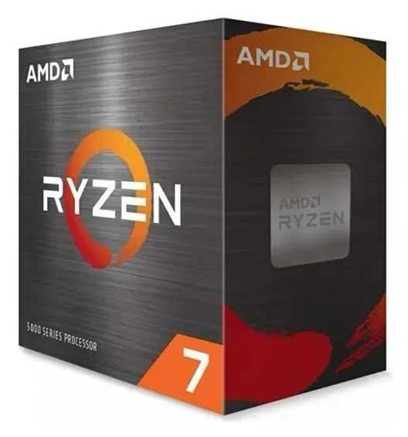
Nº2 | MERCADO LIBRE | https://www.mercadolibre.com.co/combo-board-h610m-procesador-intel-core-i7-12700f-pc/up/MCOU2422083034#polycard_client=search-desktop&be_origin=backend&overlay_label=not_apply&search_layout=grid&position=3&type=product&tracking_id=29fda122-cf80-4064-bf10-c66eea6f19df&wid=MCO1841202272&sid=search | Combo Kit / Procesador Intel Core i7 12700 / i7 13700 Enterprise | $ 1,603,647.00 | $ 1,908,339.93 | $489.32 | $1,908,339.93 | CONTADO | Incluye placa madre H610M y procesador i7 de alto rendimiento. Requiere tarjeta gráfica dedicada. | 12 núcleos (8P+4E), 20 hilos, Socket LGA 1700, soporte DDR4.. | 12 a 36 meses de garantía comercial con el proveedor y fabricante. | Máxima potencia de procesamiento por núcleo para multitarea empresarial pesada | El procesador modelo 'F' requiere obligatoriamente tarjeta de video dedicada. | VIABILIDAD: MUY ALTA. Perfecto para departamentos de desarrollo con alta carga computacional. | 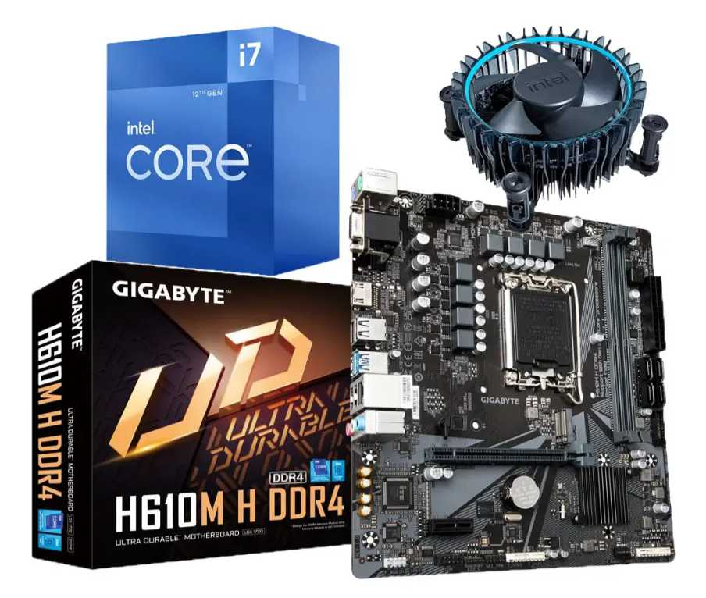
Nº 3 | MERCADO LIBRE | https://www.mercadolibre.com.co/procesador-gamer-amd-ryzen-9-7900-100-100000590box-de-12-nucleos-y-54ghz-de-frecuencia-con-grafica-integrada/p/MCO22638467#polycard_client=search-desktop&float_highlight=last_units&be_origin=backend&overlay_label=not_apply&search_layout=grid&position=1&type=product&tracking_id=d872f182-d81c-46d2-849e-9969ed0fa10c&wid=MCO1641007888&sid=search | Procesador AMD Ryzen 9 7900 (12 Núcleos / 24 Hilos / AM5) | $ 1,450,924.00 | $ 1,726,599.56 | $442.72 | $1,726,599.56 | CONTADO | Solución de gama alta para servidores locales, virtualización y compilación intensiva. | 12 núcleos, 24 hilos, Socket AM5, arquitectura Zen 4, gráficos integrados | 36 meses de garantía oficial con soporte avanzado. | Rendimiento extremo en multitarea y plataforma AM5 de vanguardia con gran proyección. | Requiere inversión adicional en memoria RAM DDR5 y placa madre compatible AM5. | VIABILIDAD: MUY ALTA. Perfecto para departamentos de desarrollo con alta carga computacional. | 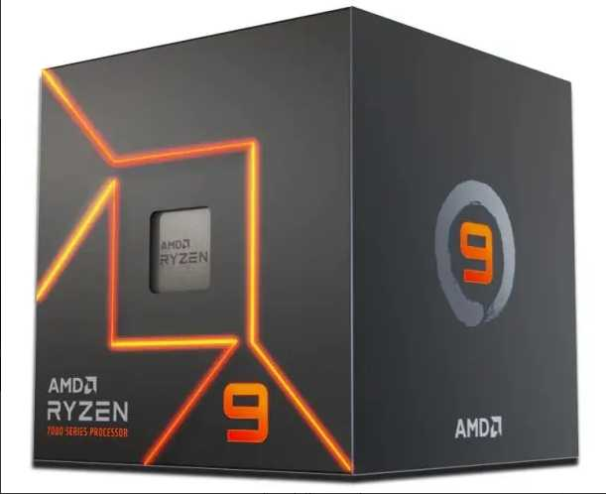

Cotización elegida: N°1 La mejor opción de las tres es la N° 1: Procesador AMD Ryzen 7 5700G (8 Núcleos / 16 Hilos / Gráficos Radeon) (Mercado Libre) para un presupuesto equilibrado, o la N° 3: Procesador AMD Ryzen 9 7900 (12 Núcleos / 24 Hilos / AM5) si se busca rendimiento empresarial de gama alta.
Cotización elegida: N°1 La mejor opción de las tres es la N° 1: Procesador AMD Ryzen 7 5700G (8 Núcleos / 16 Hilos / Gráficos Radeon) (Mercado Libre) para un presupuesto equilibrado, o la N° 3: Procesador AMD Ryzen 9 7900 (12 Núcleos / 24 Hilos / AM5) si se busca rendimiento empresarial de gama alta.
Justificación de la Selección (Opción N° 1) Alta Capacidad de Procesamiento (8 Núcleos / 16 Hilos): Proporciona un rendimiento óptimo en multitarea y compilación con 8 núcleos reales y frecuencia de hasta 4.6 GHz Turbo. Ahorro Sustancial de Presupuesto: Cuesta $804.899,34 COP, generando un ahorro inmediato de más de $1.100.000,00 COP frente al combo Intel i7 (Opción 2) y de más de $920.000,00 COP frente al Ryzen 9 (Opción 3). Solución Completa sin Gastos Adicionales: Incluye de fábrica el disipador térmico Wraith Stealth original y gráficos Radeon Vega 8 integrados, lo que permite operar la estación de trabajo de inmediato sin añadir tarjetas gráficas dedicadas.

Impacto Directo dentro de la Empresa Eficiencia Financiera Máxima: Permite desplegar múltiples estaciones de trabajo operativas con procesadores de 8 núcleos utilizando solo una fracción del presupuesto de hardware. Reducción de Costos Operativos de TI: Elimina la necesidad de adquirir GPUs dedicadas y disipadores de terceros, simplificando los costos de ensamble y mantenimiento. Rendimiento Fluido en Multitarea: La arquitectura de 8 núcleos y 16 hilos elimina cuellos de botella en la ejecución simultánea de herramientas administrativas, desarrollo de software y consultas a bases de datos.

Ventiladores Empresa
 |  |  | CUADRO DE COTIZACIONES

Cuadro Comparativo de Cotizaciones

Presupuestos (a) | Empresa (Nombre fiscal de la empresa) | Nº de CUIT, Dirección, Teléfono (Datos de la empresa) | Descripción del bien/ servicio (b) Características de los bienes/ servicios | Importe Unitario (moneda nacional) | Importe Total IVA incluido (moneda nacional) | Importe Total (moneda extranjera) | Tipo de cambio | Forma de Pago (Contado o Cheque) | Observaciones (se debe incluir toda aquella característica que no ha sido posible incluir anteriormente) | Garantia | Ventaja | Desventaja | Análisis y viabilidad de compra | Imagen
Nº 1 | MERCADO LIBRE | https://www.mercadolibre.com.co/arctic-p12-ventilador-de-pc-ventilador-de-caja-de-120-mm/p/MCO2054732033 | Ventilador de PC Arctic P12 (120 mm, Ventilador de Caja / Gabinete) | $ 47.391 | $ 56.395 | US$18,50 | $ 3,150 | CONTADO | Producto con envío internacional desde USA, últimas 5 unidades disponibles. Permite pago en 6 cuotas de $9.399 sin interés y aplica cupón de $20.000 OFF en compras desde $60.000. | No especificada por el vendedor | Diseño estándar liso (sin nervaduras en las aspas) que reduce ruido de flujo turbulento a bajas RPM; buen equilibrio entre caudal de aire (CFM) y presión estática para ventilación general de gabinete | Es un ventilador de propósito general, sin certificación contra polvo/humedad ni rodamiento de alta gama; menor vida útil esperada frente a modelos con rodamiento hidrodinámico o de manga fluida | Adecuado para ventilación de flujo de aire básica en gabinetes de PC de uso doméstico u oficina, donde no se requiere alta presión estática ni resistencia a ambientes agresivos | 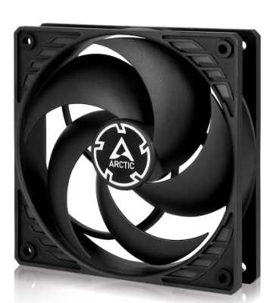
Nº2 | ENCARGUELO | http://encarguelo.com/producto/B0BKL1QYP3/ventilador-de-cpu-thermalright-tl-c12c-x3-de-120mm-ventilador-silencioso-de-4-pines-pwm-con-rodamiento-s-fdb-hasta-1550rpm-de-refrigeracion-3-unidades | Kit de Ventiladores Thermalright TL-C12C X3 (120 mm, PWM, 1550 RPM, Rodamiento S-FDB, Pack x3 Unidades) | $ 70.540 | $ 83.943 | US$27,54 | $ 3,150 | CONTADO | Conector de 4 pines PWM, rodamiento S-FDB, velocidad de hasta 1550 RPM. Peso del paquete: 2 Lb. Calificación 4.5 | 6 meses de garantía | El rodamiento S-FDB (Sealed Fluid Dynamic Bearing) ofrece menor fricción y menor ruido mecánico que un rodamiento de manga común, con buena disipación de calor; la velocidad máxima moderada (1550 RPM) favorece un funcionamiento silencioso, adecuado para flujo de aire constante en gabinete | Al operar a menor RPM que ventiladores de alto rendimiento, genera menos presión estática, por lo que no es ideal para atravesar radiadores densos o disipadores con aletas muy juntas; el control PWM depende de la placa madre para aprovechar todo su rango | Buena opción técnica para refrigeración silenciosa de gabinete en equipos de uso constante (oficina/laboratorio), priorizando bajo ruido sobre máximo rendimiento térmico | 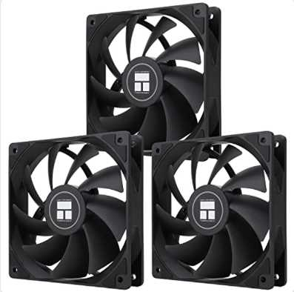
Nº 3 | AMAZON | https://www.amazon.com/-/es/Noctua-NF-F12-IP67-PWM-ventilador/dp/B00KFCRIQM?th=1 | Ventilador Industrial Noctua NF-F12 iPPC-2000 IP67 PWM (120 mm, 2000 RPM, Certificación IP67 agua/polvo) | $ 76.775 | $ 91.362 | US$29,97 | $ 3,150 | CONTADO | Incluye IVA desglosado (19%). Resolución de 1000 DPI y alcance de 25m. | 1 año de garantía. | Ventilador industrial de 12V con conector PWM de 4 pines, dimensiones 4.724 x 4.724 x 0.984 pulgadas, máximo 2000 RPM y 29.7 dB(A), más de 150.000 horas de vida útil (MTTF). Calificación 4.6/5 con 579 reseñas. | A 2000 RPM el nivel de ruido (29.7 dB) es notablemente mayor que las otras dos opciones, lo que lo hace menos adecuado si el criterio principal es silencio; su diseño orientado a alta presión estática no aporta ventaja adicional en gabinetes sin restricción de flujo | La mejor opción técnica para refrigeración de componentes exigentes (radiadores, disipadores de alto TDP) o entornos con polvo/humedad, pero es sobredimensionada si el uso es solo ventilación general de gabinete | 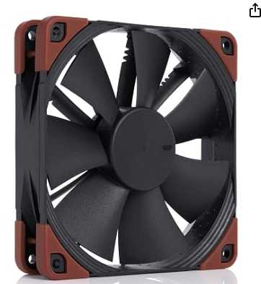

Cotización elegida: N°2
La mejor opción de las tres es la N° 2: Kit de Ventiladores Thermalright TL-C12C X3 (Pack x3 Unidades) (ENCARGUELO). A diferencia de la Opción 1 (Arctic P12), que cuesta $56.395 por un solo ventilador sin garantía especificada, y de la Opción 3 (Noctua NF-F12 Industrial), que eleva su valor a $91.362 por una sola unidad pensada para uso industrial muy ruidoso (29.7 dB(A)), la Opción 2 ofrece 3 ventiladores con control PWM y rodamiento S-FDB por solo $83.943 (IVA incluido).
Justificación de la Selección Mejor Relación Cantidad-Precio ($27.981 por unidad): Ofrece un pack completo de 3 ventiladores de 120 mm por $83.943 COP, lo que reduce el costo unitario a menos de $28.000 COP frente a los $56.395 COP de la Opción 1. Rodamiento Avanzado S-FDB y Control PWM: Incluye rodamientos dinámicos de fluido (Sealed Fluid Dynamic Bearing) para menor fricción y desgaste, junto con conectores PWM de 4 pines para la regulación inteligente de velocidad desde la tarjeta madre. Operación Silenciosa (1550 RPM max): Diseñado para mantener un flujo de aire constante con bajo nivel de ruido, ideal para puestos de trabajo continuos. Garantía Especificada: Cuenta con 6 meses de garantía, superando la falta de información en la garantía del modelo individual de la Opción 1.
Impacto Directo dentro de la Empresa Optimización Significativa del Presupuesto (CAPEX): Permite equipar un gabinete completo con sus 3 puntos de ventilación (entrada y salida de aire) con una sola compra de $83.943 COP, evitando la compra de múltiples unidades individuales. Entorno de Trabajo Silencioso y Productivo: El control PWM y el diseño de 1550 RPM evitan el ruido excesivo en la oficina o laboratorio, problema que generaría el ventilador industrial de la Opción 3 (2000 RPM / 29.7 dB(A)). Protección Térmica de los Componentes: Al instalar un paquete de 3 ventiladores se garantiza un flujo de aire constante (airflow) dentro del chasis, previniendo el sobrecalentamiento de la memoria RAM, procesador y almacenamiento para prolongar su vida útil.

Ventiladores Nosotros
 |  |  | CUADRO DE COTIZACIONES

Cuadro Comparativo de Cotizaciones

Presupuestos (a) | Empresa (Nombre fiscal de la empresa) | Nº de CUIT, Dirección, Teléfono (Datos de la empresa) | Descripción del bien/ servicio (b) Características de los bienes/ servicios | Importe Unitario (moneda nacional) | Importe Total IVA incluido (moneda nacional) | Importe Total (moneda extranjera) | Tipo de cambio | Forma de Pago (Contado o Cheque) | Observaciones (se debe incluir toda aquella característica que no ha sido posible incluir anteriormente) | Garantia | Ventaja | Desventaja | Análisis y viabilidad de compra | Imagen
Nº 1 | MERCADO LIBRE | https://www.mercadolibre.com.co/be-quiet-ventilador-silent-wings-4-120-mm-pwm-de-alta-velocidad-color-negro/p/MCO45659465 | ¡Be quiet! Ventilador Silent Wings 4, 120 mm, PWM de alta velocidad, color negro | $ 72.941 | $ 86.800 | US$28,47 | $ 3,150 | CONTADO | Cantidad de coolers para computadoras de escritorio: 1. Color del LED: negro. Tipo de refrigeración: aire. Calificación 5.0/5 (5 reseñas), vendido por Cometware Inc con más de 1000 ventas. | No especificada por el vendedor | Línea reconocida por su ingeniería acústica: aspas de perfil aerodinámico y aro de amortiguación que reducen la turbulencia y el ruido mecánico; suele usar un rodamiento de alta durabilidad orientado a operación silenciosa prolongada | Se vende como unidad individual, no en kit, lo que eleva el costo si se necesitan varias posiciones cubiertas; al priorizar silencio, su presión estática es menor que la de ventiladores orientados a alto rendimiento | Ideal para equipos donde el ruido es un factor crítico (salas de estudio, oficinas silenciosas), pero no es la opción más económica si se requieren varias unidades
Nº2 | MERCADO LIBRE | http://encarguelo.com/producto/B0BKL1QYP3/ventilador-de-cpu-thermalright-tl-c12c-x3-de-120mm-ventilador-silencioso-de-4-pines-pwm-con-rodamiento-s-fdb-hasta-1550rpm-de-refrigeracion-3-unidades | Ventilador de Caja Arctic P12 de 120 mm, Paquete de 5, Silen | $121.394 (paquete completo) — $24.279 aprox. por unidad | $ 144.459 | US$47,39 | $ 3,150 | CONTADO | Precio por unidad informado por el vendedor: $28.891,80. Envío desde USA, sin costos de importación, stock de hasta 5 unidades del paquete. Calificación 5.0/5 (2 reseñas). | 6 meses de garantía | La serie P de Arctic está diseñada para generar mayor presión estática que un ventilador de flujo estándar, lo que la hace apta para pasar aire a través de rejillas, filtros de polvo o radiadores; al venir en paquete de 5, permite equipar todo un gabinete o varios equipos con el mismo modelo, manteniendo uniformidad de diseño y velocidad | Los ventiladores de gama de entrada de Arctic suelen ser más audibles a RPM altas que líneas premium; el rodamiento es más básico, con una vida útil esperada menor que modelos con rodamiento de fluido sellado | Muy conveniente cuando se necesita equipar múltiples puestos o gabinetes con ventiladores de presión estática decente, priorizando cantidad y uniformidad sobre silencio absoluto
Nº 3 | MERCADO LIBRE | https://www.amazon.com/-/es/Noctua-NF-F12-IP67-PWM-ventilador/dp/B00KFCRIQM?th=1 | Ventilador Cpu Tmalright TI-c12 Pro PWM de Compu (120 mm) | $ 125.354 | $ 149.172 | US$48,94 | $ 3,150 | CONTADO | Envío internacional desde China, entre el 2 y el 22 de septiembre. Vendido por un solo distribuidor internacional con apenas 1 venta registrada. Stock de hasta 50 unidades disponibles (máx. 5 por compra). | 1 año de garantía. | Control PWM de velocidad que permite ajuste automático según temperatura; geometría de aspas orientada a un flujo de aire alto, competitiva frente a marcas más costosas en esa gama de precio | Marca con menor trayectoria y reputación en el mercado frente a Be Quiet! o Arctic; el envío internacional desde China implica tiempos de entrega más largos (hasta 3 semanas) y el vendedor tiene historial de ventas mínimo, lo que reduce la confiabilidad de la compra | Aceptable como alternativa de rendimiento, pero el riesgo de un vendedor sin trayectoria y los tiempos de envío largos lo hacen menos viable para una necesidad de equipo con plazos ajustados | 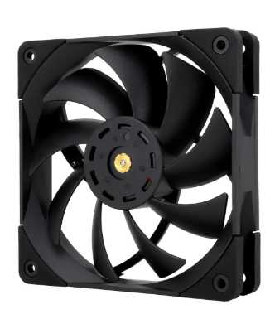

Cotización elegida: N°2
La mejor opción de las tres es la N° 2: Ventilador de Caja Arctic P12 de 120 mm, Paquete de 5 (Mercado Libre). A diferencia de la Opción 1 (Be quiet! Silent Wings 4), que cuesta $86.800 por una sola unidad sin garantía especificada, y de la Opción 3 (Thermalright TL-C12 Pro PWM), que cuesta $149.172 por una sola unidad con envíos internacionales desde China de hasta 3 semanas de espera, la Opción 2 ofrece un paquete de 5 ventiladores Arctic P12 por solo $144.459 (IVA incluido).
Justificación de la Selección Mejor Precio Unitario ($28.891,80 por unidad): Representa la opción más económica y rentable del cuadro, ofreciendo 5 unidades por $144.459 COP frente a los $86.800 COP o $149.172 COP de los modelos vendidos individualmente. Diseño Orientado a Presión Estática: La serie P de Arctic está optimizada para empujar aire a través de filtros antipolvo, rejillas y radiadores, lo que garantiza una disipación eficiente en gabinetes corporativos. Garantía y Entrega Segura: Incluye 6 meses de garantía directa y venta verificada desde USA sin costos de importación adicionales, superando el riesgo de la Opción 3 (vendedor con solo 1 venta registrada).
Impacto Directo dentro de la Empresa Optimización Extrema del Presupuesto (CAPEX): Permite equipar completamente hasta 2 o 3 gabinetes de trabajo (o mantener unidades de repuesto en inventario de TI) con una sola compra de $144.459 COP. Estandarización de Infraestructura: Al instalar el mismo modelo en múltiples estaciones, se asegura una estética uniforme, perfiles de ventilación idénticos y facilidad en la gestión de repuestos. Protección Térmica Continua: Garantiza un flujo constante de aire (airflow) para prevenir el sobrecalentamiento de procesadores, tarjetas madre y almacenamiento en entornos de operación diaria.

Cable de alimentacion Empresa
Cuadro Comparativo de Cotizaciones

Presupuestos (a) | Empresa (Nombre fiscal de la empresa) | Nº de CUIT, Dirección, Teléfono (Datos de la empresa) | Descripción del bien/ servicio (b) Características de los bienes/ servicios | Importe Unitario (moneda nacional) | Importe Total IVA incluido (moneda nacional) | Importe Total (moneda extranjera) | Tipo de cambio | Forma de Pago (Contado o Cheque) | Observaciones (se debe incluir toda aquella característica que no ha sido posible incluir anteriormente) | Garantía | Ventajas (Pros) | Desventajas (Contras) | Análisis de Viabilidad y Justificación de Compra | Imagen
Nº 1 | Mercado Libre (Sumielec Colombia) | https://www.mercadolibre.com.co/cable-250v-10a-corriente-o-poder-certificado-pc-o-fuente/up/MCOU3287431916?matt_tool=19390127&utm_source=google_shopping&utm_medium=organic&pdp_filters=item_id%3AMCO1616349189&from=gshop | Cable 250V 10A Corriente o Poder Certificado, conector C13 | $9.664 | $11.500 | USD $2,88 | $3,150 | CONTADO | Certificado; soporta hasta 220V | No especificada en la ficha | Amperaje alto (10A) y voltaje soportado de 220V, adecuado para equipos de mayor consumo; certificación indicada en el producto | No especifica la longitud del cable | Buena opción por su certificación y capacidad de amperaje, aunque falta el dato de longitud para confirmar que se ajusta al espacio requerido
Nº2 | Mercado Libre | https://www.mercadolibre.com.co/cable-de-alimentacion-para-pcfuentemonitor-de-18m-largo/up/MCOU3867231058?pdp_filters=item_id%3AMCO3774974482&from=gshop&matt_tool=15860649&matt_word=&matt_source=google&matt_campaign_id=22126928798&matt_ad_group_id=173140666443&matt_match_type=&matt_network=g&matt_device=c&matt_creative=729917880410&matt_keyword=&matt_ad_position=&matt_ad_type=pla&matt_merchant_id=5752808094&matt_product_id=MCOU3867231058&matt_product_partition_id=2687568370072&matt_target_id=pla-2687568370072&cq_src=google_ads&cq_cmp=22126928798&cq_net=g&cq_plt=gp&cq_med=pla&gad_source=4&gad_campaignid=22126928798&gbraid=0AAAAAD19eWJh8J6Mx9DrGXKEv3ojKmqw8Cv9pscK&gclid=CjwKCAjw-rTUBhAiEiwADv8gBF9vo4PK0n7T10RmL7FnWi0mb2EUCmr6Wl_72bai4A-bEKeGVuaINhoCvAoQAvD_BwE | Cable de Alimentación para PC-fuente-monitor, 1.8m de largo | $15.546 | $18.500 | USD $4,63 | $3,150 | CONTADO | Cable de 1.8 metros | No especificada en la ficha | Longitud considerable (1.8m), útil para instalaciones donde el equipo no está muy cerca del tomacorriente | Solo especifica voltaje (110V), no indica amperaje ni certificaciones | Cable funcional para distancias medias, pero la ficha técnica es limitada en cuanto a capacidad eléctrica | 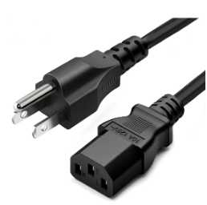
Nº 3 | StarTech.com | https://www.startech.com/es-co/cables-adaptadores/pxt10112 | Cable estándar de alimentación NEMA5-15P a C13, 3.6m | $44.739 | $53.240 | USD $13,31 | $3,150 | CONTADO | Alambre de calibre 18AWG (0.75 mm²); conectores completamente moldeados que reducen la tensión mecánica | Soporte de por vida (garantía del fabricante) | Mayor longitud del grupo (3.6m); conectores moldeados que reducen el desgaste; valor nominal alto (125V a 10A); marca especializada en cables/conectividad con soporte 24/5 | Precio más alto del grupo | Es la opción técnicamente más robusta (mayor longitud, mejor calibre, garantía de por vida), justificando su mayor costo si se busca durabilidad | 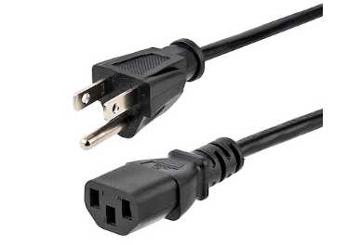

Cotización elegida: N°1
La mejor opción de las tres es la N° 1: Cable 250V 10A Corriente o Poder Certificado, conector C13 (Mercado Libre / Sumielec Colombia). A diferencia de la Opción 2, que cuesta $18.500,00 sin detallar certificación eléctrica ni amperaje soportado, y de la Opción 3 (StarTech.com), que eleva su precio a $53.240,00 por un cable de mayor longitud (3.6m), la Opción 1 ofrece las especificaciones eléctricas más seguras y el precio más bajo de la comparativa por solo $11.500,00 (IVA incluido)..
Justificación de la Selección Mayor Eficiencia Costo-Beneficio ($11.500,00): Es la alternativa más económica de la tabla, representando un ahorro de $7.000,00 COP frente a la Opción 2 y de $41.740,00 COP frente a la Opción 3. Certificación Electrónica y Seguridad (10A / 250V): Cuenta con certificación de fábrica y capacidad para soportar un alto amperaje (10 amperios) y voltajes de hasta 220V/250V, garantizando mayor resistencia térmica frente a picos de energía o fuentes de alto consumo. Conector Estándar C13: Utiliza la interfaz C13 universal, compatible con la gran mayoría de fuentes de poder para PC de escritorio, monitores e impresoras corporativas.
Impacto Directo dentro de la Empresa Optimización Presupuestal en Insumos: Permite adquirir un alto número de repuestos o conexiones para la renovación de equipos al costo unitario más competitivo del mercado. Seguridad y Prevención de Riesgos Eléctricos: Al disponer de certificación y un amperaje nominal de 10A, previene sobrecalentamientos en el cableado de las fuentes de poder bajo cargas pesadas de trabajo. Estandarización de Conectividad: Facilita el mantenimiento preventivo y correctivo del inventario de TI con un conector genérico y confiable para estaciones de trabajo.

Cable de alimentacion Nosotros
Cuadro Comparativo de Cotizaciones

Presupuestos (a) | Empresa (Nombre fiscal de la empresa) | Nº de CUIT, Dirección, Teléfono (Datos de la empresa) | Descripción del bien/ servicio (b) Características de los bienes/ servicios | Importe Unitario (moneda nacional) | Importe Total IVA incluido (moneda nacional) | Importe Total (moneda extranjera) | Tipo de cambio | Forma de Pago (Contado o Cheque) | Observaciones (se debe incluir toda aquella característica que no ha sido posible incluir anteriormente) | Garantía | Ventajas (Pros) | Desventajas (Contras) | Análisis de Viabilidad y Justificación de Compra | Imagen
Nº 1 | Mercado Libre (Innovacionstore) | https://www.mercadolibre.com.co/cable-250v-10a-corriente-o-poder-certificado-pc-o-fuente/up/MCOU3287431916?matt_tool=19390127&utm_source=google_shopping&utm_medium=organic&pdp_filters=item_id%3AMCO1616349189&from=gshop | Cable de Poder / 5 Metros - PC C13 | $33.529 | $39.900 | USD $9,98 | $3,150 | Pago en línea | Conector tipo C13 (IEC 320), compatible con la mayoría de fuentes de PC, monitores e impresoras; soporta hasta 240V | No especificada en la ficha | Mayor longitud del grupo entre las opciones nacionales (5m), útil cuando el equipo está lejos del tomacorriente; soporta voltaje alto (240V), compatible con equipos de mayor exigencia eléctrica | No especifica el amperaje ni el calibre (AWG) del cable; a mayor longitud, mayor es la posible caída de voltaje si el cable es de calibre delgado | Buena opción si se requiere alcanzar distancias largas, aunque la ficha técnica no profundiza en su capacidad eléctrica
Nº2 | eBay (Minnesota Computers) | https://www.mercadolibre.com.co/cable-de-alimentacion-para-pcfuentemonitor-de-18m-largo/up/MCOU3867231058?pdp_filters=item_id%3AMCO3774974482&from=gshop&matt_tool=15860649&matt_word=&matt_source=google&matt_campaign_id=22126928798&matt_ad_group_id=173140666443&matt_match_type=&matt_network=g&matt_device=c&matt_creative=729917880410&matt_keyword=&matt_ad_position=&matt_ad_type=pla&matt_merchant_id=5752808094&matt_product_id=MCOU3867231058&matt_product_partition_id=2687568370072&matt_target_id=pla-2687568370072&cq_src=google_ads&cq_cmp=22126928798&cq_net=g&cq_plt=gp&cq_med=pla&gad_source=4&gad_campaignid=22126928798&gbraid=0AAAAAD19eWJh8J6Mx9DrGXKEv3ojKmqw8Cv9pscK&gclid=CjwKCAjw-rTUBhAiEiwADv8gBF9vo4PK0n7T10RmL7FnWi0mb2EUCmr6Wl_72bai4A-bEKeGVuaINhoCvAoQAvD_BwE | Cable de extensión de alimentación Tripp Lite, C13 a C14, 6 pies (~1.8m) | $62.056 | $73.868 (no aplica IVA colombiano, compra internacional) | USD $24,15 (USD $8,99 producto + USD $15,16 envío) | $3,150 | Pago en línea | Cable de marca reconocida, sellado de fábrica; conector C14 (macho) a C13 (hembra), pensado para extender la salida de un UPS/PDU/regulador hacia un equipo, no para conectar directo al tomacorriente de pared | Garantía de por vida (Lifetime Warranty, impresa en el empaque) | Marca especializada en cableado (Tripp Lite), cumplimiento normativo (RoHS); garantía de por vida; vendedor con 99.8% de calificaciones positivas | Es un cable de extensión C14-C13 (no un cable de pared estándar), por lo que solo sirve si ya se cuenta con una fuente con salida C14 (como un UPS); longitud corta (1.8m) frente a otras opciones; tiempo de entrega largo por ser importado | Buena calidad y garantía, pero el tiempo de entrega prolongado y el sobrecosto de envío la hacen menos práctica frente a opciones locales | 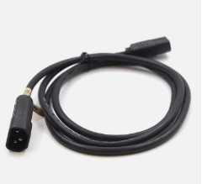
Nº 3 | Mercado Libre | https://www.startech.com/es-co/cables-adaptadores/pxt10112 | Cable de Poder / 1 Metro PC C13 | $12.605 | $15.000 | USD $3,75 | $3,150 | Pago en línea | Conector C13 estándar; solo se especifica la cantidad de pines (3) | No especificada en la ficha | Longitud compacta (1m), ideal para instalaciones donde el equipo está muy cerca del tomacorriente, evitando exceso de cable suelto | No especifica voltaje ni amperaje soportado; la longitud corta lo hace poco versátil para instalaciones donde el equipo está alejado de la toma eléctrica | Práctico solo para instalaciones donde el equipo está muy cerca del tomacorriente; la falta de datos eléctricos limita su evaluación técnica | 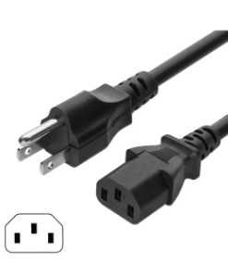

Cotización elegida: N°1
La mejor opción entre las tres es la N° 1: Cable de Poder / 5 Metros - PC C13 (Mercado Libre / Innovacionstore) para instalaciones estándar a tomacorriente, o la N° 3: Cable de Poder / 1 Metro PC C13 (Mercado Libre) para espacios reducidos donde el equipo esté al lado de la toma.
Justificación de la Selección Mayor Alcance y Versatilidad (5 Metros): Sus 5 metros de longitud permiten ubicar puestos de trabajo o servidores lejos del tomacorriente sin necesidad de añadir extensiones adicionales que introduzcan puntos de falla. Compatibilidad Universal y Soporte de Voltaje: Utiliza el conector estándar C13 (IEC 320) compatible con la mayoría de fuentes de PC, monitores e impresoras, y soporta hasta 240V para equipos de alta exigencia. Excelente Relación Costo-Beneficio: Cuesta $39.900,00 COP, lo que representa casi la mitad del precio total de la Opción 2 ($73.868,00 COP), evitando sobrecostos de importación y tiempos prolongados de entrega.
Impacto Directo dentro de la Empresa Flexibilidad en el Diseño de Espacios de Trabajo: Los 5 metros de cable permiten reestructurar la disposición de escritorios y equipos de oficina sin quedar limitados por la ubicación fija de las tomas eléctricas de pared. Optimización de Costos Logísticos: Al ser una compra nacional por Mercado Libre, se reducen los tiempos de espera y se evitan los fletes internacionales innecesarios de la Opción 2. Organización y Seguridad: Elimina el riesgo de usar adaptadores o extensiones intermedias de baja calidad, conectando el equipo directamente a la fuente de alimentación principal.

Fuente de poder Nosotros
Cuadro Comparativo de Cotizaciones

Presupuestos (a) | Empresa (Nombre fiscal de la empresa) | Nº de CUIT, Dirección, Teléfono (Datos de la empresa) | Descripción del bien/ servicio (b) Características de los bienes/ servicios | Importe Unitario (moneda nacional) | Importe Total IVA incluido (moneda nacional) | Importe Total (moneda extranjera) | Tipo de cambio | Forma de Pago (Contado o Cheque) | Observaciones (se debe incluir toda aquella característica que no ha sido posible incluir anteriormente) | Garantía | Ventajas (Pros) | Desventajas (Contras) | Análisis de Viabilidad y Justificación de Compra | Imagen
Nº 1 | PC MASTERS BOGOTÁ | https://pcmastersbogota.com.co/producto/corsair-80plus-bronze-450w/ | Fuente de Poder CORSAIR CV450 80 Plus Bronze 450W | $184.034 | $219.000 | US$69,52 | $3,150 | CONTADO | Certificación 80 Plus Bronze; potencia de 450W, la más baja del comparativo | No especificada en la publicación | Marca de alta reputación (Corsair), reconocida por su fiabilidad; certificación 80 Plus Bronze (buena eficiencia energética); precio intermedio frente al resto de opciones Bronze | Potencia más baja del grupo (450W), puede ser insuficiente para sistemas de mayor consumo o con tarjeta gráfica dedicada de gama alta; sin garantía en años especificada; no se detalla el tipo de cableado | Buen equilibrio entre marca y eficiencia energética Bronze; su limitación es la potencia (450W), viable solo si el sistema no supera ese consumo
Nº2 | ARGENTOS TECH | https://www.argentos.tech/shop/fuente-xpg-pylon-550w-80-plus-bronze-1186?attribute_values=11%2C12%2C13&srsltid=AfmBOor3ZLwXJn4gy9iI5pAaI3BFNGKQZW9FcwxHmBGNfctsCdiSiqT8qZk | Fuente de Poder 550W XPG Pylon 80 Plus Bronze — protección contra sobrecargas, cortocircuitos y sobretensiones; ventilador 120mm | $220.000 | $261.800 | US$83,11 | $3,150 | CONTADO | Ventilador de 120mm de bajo ruido; sistema de protecciones eléctricas integrado (sobrecarga, cortocircuito, sobretensión) | No especificada en la publicación | Certificación Bronze; protecciones eléctricas integradas (sobrecarga, cortocircuito, sobretensión), lo que aumenta la seguridad del equipo; ventilador de 120mm silencioso; potencia de 550W adecuada para sistemas de rango medio-alto | Ninguna desventaja técnica identificada en las especificaciones publicadas; no se detalla el tipo de cableado ni el largo de los cables, información relevante para gabinetes compactos | Buenas características técnicas y de protección, pero se descarta como opción real de compra al no tener disponibilidad en el momento de la cotización
Nº 3 | PC MASTERS BOGOTÁ | https://pcmastersbogota.com.co/producto/cooler-master-80p-bronze-v2-650w/ | Fuente de Poder Cooler Master MWE Bronze V2 650W 80 Plus Bronze | $276.471 | $329.000 | US$104,44 | $3,150 | CONTADO | Certificación 80 Plus Bronze; potencia de 650W, la más alta del comparativo | No especificada en la publicación | Mayor potencia del comparativo (650W), con margen para ampliaciones futuras (más discos, tarjeta gráfica de gama alta); marca reconocida (Cooler Master); certificación Bronze; buena opción para sistemas gamer o de trabajo exigente | Precio más alto del comparativo en relación con las demás opciones Bronze; potencia superior a lo necesario si el sistema no requiere alto consumo, lo que representa un sobrecosto; sin garantía en años especificada | La mayor potencia disponible ofrece holgura para futuras ampliaciones, pero su costo solo se justifica si el sistema requiere alto consumo energético | 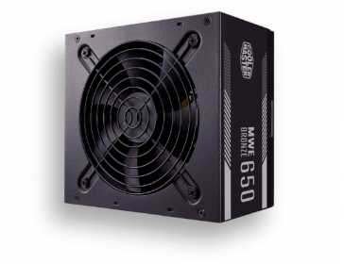

Cotización elegida: N°1
La mejor opción de las tres es la N° 1: Fuente de Poder CORSAIR CV450 80 Plus Bronze 450W (PC MASTERS BOGOTÁ) para equipos de oficina o desarrollo de consumo estándar, o la N° 3: Fuente de Poder Cooler Master MWE Bronze V2 650W 80 Plus Bronze (PC MASTERS BOGOTÁ)
Justificación de la Selección (Opción N° 1) Mayor Eficiencia Económica ($219.000,00): Es la alternativa más accesible de la comparativa, generando un ahorro directo de $110.000,00 COP frente a la Opción 3 ($329.000,00 COP). Certificación 80 Plus Bronze: Garantiza un nivel de eficiencia energética superior (al menos 82%-85%), reduciendo el desperdicio de energía en forma de calor y optimizando el consumo eléctrico del equipo. Respaldo de Marca Reconocida: Corsair ofrece alta fiabilidad en componentes de alimentación para proteger la integridad de la tarjeta madre y el almacenamiento.
Impacto Directo dentro de la Empresa Optimización del Presupuesto Operativo: Permite reducir el costo por estación de trabajo sin sacrificar la calidad técnica de la fuente ni la eficiencia energética 80 Plus Bronze. Seguridad y Estabilidad Energética: Protege los componentes internos del equipo frente a fluctuaciones de voltaje gracias a la fiabilidad de la arquitectura Corsair. Disponibilidad Inmediata: Al estar disponible en stock local (a diferencia de la Opción 2), previene retrasos en el ensamblaje y despliegue de las estaciones de trabajo.

Adaptador de Bluethooth Empresa
Cuadro Comparativo de Cotizaciones

Presupuestos (a) | Empresa (Nombre fiscal de la empresa) | Nº de CUIT, Dirección, Teléfono (Datos de la empresa) | Descripción del bien/ servicio (b) Características de los bienes/ servicios | Importe Unitario (moneda nacional) | Importe Total IVA incluido (moneda nacional) | Importe Total (moneda extranjera) | Tipo de cambio | Forma de Pago (Contado o Cheque) | Observaciones (se debe incluir toda aquella característica que no ha sido posible incluir anteriormente) | Garantía | Ventajas (Pros) | Desventajas (Contras) | Análisis de Viabilidad y Justificación de Compra | Imagen
Nº 1 | PANAMERICANA | https://www.panamericana.com.co/adaptador-nano-usb-ub400-bluetooth-4-0-687167/p?idsku=687167&gad_source=1&gad_campaignid=20785685165&gbraid=0AAAAAC8jpDSXmvnAejCntmxPuIQTD_7z3&gclid=Cj0KCQjw16_UBhCqARIsAIdOaXxn7ZXn6Iv4st6f1QalODUwF6FGddt4lrM4HB7OXh_0kKdSAqsyjKwaAuMQEALw_wcB | Adaptador Nano-USB UB400 con Bluetooth 4.0 — Dongle USB de perfil ultra bajo (nano) que añade conectividad Bluetooth 4.0 a un equipo de escritorio o portátil, formato "conéctalo y olvídate", sin necesidad de drivers adicionales en la mayoría de sistemas | $29.328 | $34.900 | US$11,45 | $3,150 | CONTADO (efectivo/transferencia/Nequi/Daviplata) | Código de producto 687167, marca TP-Link. Compatible con periféricos Bluetooth estándar (teclado, mouse, audífonos). | 4 años de garantía | La garantía más extensa de las tres opciones (4 años), lo que indica alta confianza del fabricante en la durabilidad del componente; precio más bajo del grupo | Usa Bluetooth 4.0, una versión más antigua con menor velocidad de transferencia, menor alcance efectivo y mayor consumo energético que las versiones 5.x o 6.0 de los otros dos productos; no soporta los perfiles de baja latencia de audio más recientes | Buena opción económica si el uso es solo para periféricos básicos (mouse, teclado) sin exigencias de audio inalámbrico de alta calidad; la garantía extensa compensa la tecnología algo más antigua | 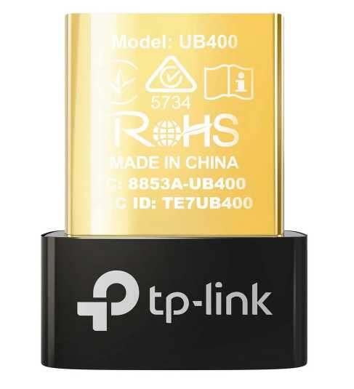
Nº2 | MERCADO LIBRE | https://www.mercadolibre.com.co/adaptador-usb-bluetooth-asus-usbbt500/up/MCOU2420746539?pdp_filters=item_id%3AMCO2332372704&from=gshop&matt_tool=15860649&matt_word=&matt_source=google&matt_campaign_id=22126928798&matt_ad_group_id=173140666923&matt_match_type=&matt_network=g&matt_device=c&matt_creative=729917880416&matt_keyword=&matt_ad_position=&matt_ad_type=pla&matt_merchant_id=5782059704&matt_product_id=MCOU2420746539&matt_product_partition_id=2495860695538&matt_target_id=pla-2495860695538&cq_src=google_ads&cq_cmp=22126928798&cq_net=g&cq_plt=gp&cq_med=pla&gad_source=4&gad_campaignid=22126928798&gbraid=0AAAAAD1Dcow_vyVIYn-9vM6G-WDuP6F4V&gclid=Cj0KCQjw16_UBhCqARIsAIdODcJHrrHSgvFpsYxqb6g97uaQTd2kE31rPUeDZTeDsjVq-YQc9h4VcNWgaAsVXEALw_wcB | Adaptador USB Bluetooth Asus USB-BT500, color negro — Dongle USB Bluetooth 5.0 de mayor tamaño que un nano-adaptador, con antena interna optimizada para mejor alcance y estabilidad de señal en equipos de escritorio | $79.412 | $94.000 | US$30,84 | $3,150 | CONTADO | Vendido por YMAGINARIUM (MercadoLíder, más de 1000 ventas). Envío gratis en primera compra, cupón de $20.000 OFF en compras desde $60.000, 5 unidades disponibles. | Devolución gratis 30 días y Compra Protegida de Mercado Libre (garantía de fábrica no especificada) | Bluetooth 5.0 ofrece mayor velocidad de transferencia, mejor alcance y menor consumo energético que la versión 4.0; marca reconocida en componentes de PC con buen respaldo de controladores/software | Es notablemente más costoso que las otras dos opciones sin llegar a la versión Bluetooth más reciente (6.0); garantía de fábrica no especificada claramente, a diferencia de las otras dos tiendas | Buen equilibrio entre rendimiento y marca reconocida, pero su precio elevado frente al TP-Link UB600 (que ya trae Bluetooth 6.0 y es más económico) reduce su relación costo-beneficio
Nº 3 | HOMECENTER | https://www.homecenter.com.co/homecenter-co/product/3070804/adaptor-usb-nano-bluetooth-60-tp-link-ub600/3070804/ | Adaptor USB Nano Bluetooth 6.0 TP-Link UB600 — Adaptador nano USB de última generación (Bluetooth 6.0) que mejora velocidad, estabilidad y seguridad de conexión frente a versiones anteriores, permite conectar hasta 7 dispositivos simultáneamente | $41.933 | $49.900 | US$16,37 | $3,150 | CONTADO | Compatible con Windows 11/10/8.1/7. Diseño ultracompacto "conéctalo y olvídate". 43 personas vieron el producto el día de la cotización. Garantía: 1 año de garantía | 1 año de garantía | Es la versión de Bluetooth más reciente del grupo (6.0), con mejor velocidad, estabilidad y seguridad de conexión que 4.0 y 5.0; permite conectar hasta 7 dispositivos simultáneos, útil si se requiere enlazar varios periféricos a la vez; mayor alcance para transmisión de audio fluido sin cortes | Garantía más corta que la opción de Panamericana (1 año frente a 4 años); al ser tecnología muy reciente, la compatibilidad con sistemas operativos antiguos o ciertos periféricos antiguos podría ser limitada | Mejor relación tecnología-precio del grupo: ofrece el estándar más moderno de Bluetooth a un costo intermedio, ideal si se necesita conectar múltiples periféricos con la mejor estabilidad de señal disponible | 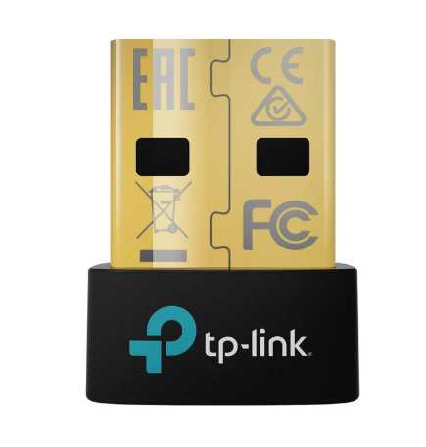

Cotización elegida: N°3
La mejor opción de las tres es la N° 3: Adaptador USB Nano Bluetooth 5.0 TP-Link UB500 (HOMECENTER)..
Justificación de la Selección Estándar Tecnológico Moderno (Bluetooth 5.0): Brinda mayor velocidad de transferencia, mayor cobertura de señal y menor consumo de energía en comparación con el Bluetooth 4.0 de la Opción 1. Capacidad Multidispositivo y Audio: Permite conectar hasta 7 dispositivos de forma simultánea con mejor estabilidad y calidad en audífonos o periféricos de baja latencia. Excelente Relación Costo-Beneficio: Ofrece un ahorro directo de $44.100,00 COP frente a la Opción 2 de Asus, manteniendo un costo accesible (solo $15.000 COP más que la versión 4.0) con el respaldo de una marca reconocida como TP-Link.
Impacto Directo dentro de la Empresa Conectividad Versátil en Estaciones de Trabajo: Permite enlazar teclados, mouses, audífonos/micrófonos para llamadas y otros periféricos inalámbricos de forma limpia sin saturar puertos ni requerir extensiones de cable. Uso Eficiente del Presupuesto: Permite estandarizar la conectividad inalámbrica de la oficina con tecnología actual sin incurrir en los sobrecostos del modelo Asus. Compatibilidad Asegurada: Al contar con Bluetooth 5.0, garantiza soporte nativo para sistemas operativos Windows (11/10/8.1/7) y compatibilidad con dispositivos de última generación.

Adaptador de Bluethooth Nosotr
Cuadro Comparativo de Cotizaciones

Presupuestos (a) | Empresa (Nombre fiscal de la empresa) | Nº de CUIT, Dirección, Teléfono (Datos de la empresa) | Descripción del bien/ servicio (b) Características de los bienes/ servicios | Importe Unitario (moneda nacional) | Importe Total IVA incluido (moneda nacional) | Importe Total (moneda extranjera) | Tipo de cambio | Forma de Pago (Contado o Cheque) | Observaciones (se debe incluir toda aquella característica que no ha sido posible incluir anteriormente) | Garantía | Ventajas (Pros) | Desventajas (Contras) | Análisis de Viabilidad y Justificación de Compra | Imagen
Nº 1 | MERCADO LIBRE | https://www.mercadolibre.com.co/tplink-adaptador-nano-usb-bluetooth-version-50-ub500/up/MCOU2414079088 | TP-Link Adaptador Nano USB Bluetooth Versión 5.0, UB500 — Dongle nano USB de bajo perfil con Bluetooth 5.0, compatible con sistemas Mac y Windows, formato compacto tipo "conéctalo y olvídate" | $46.134 | $54.900 | US$18,01 | $3,150 | CONTADO (efectivo/transferencia/Nequi/Daviplata) | Diseño nano de bajo perfil que no sobresale del puerto USB; formato compacto tipo "conéctalo y olvídalo" (plug and play, sin necesidad de configuración manual); compatible con sistemas Windows y Mac; funciona como receptor Bluetooth para conectar periféricos inalámbricos al equipo. | 12 meses de garantía de fábrica | Bluetooth 5.0 ofrece buena velocidad de transferencia y alcance para uso general de periféricos; respaldo de vendedor con alto volumen de ventas y calificación positiva, además de garantía de fábrica formalmente indicada | Precio más alto que la opción de Amazon (incluso con envío incluido); tecnología un paso por detrás de adaptadores 5.3/6.0 más recientes del mercado | Opción confiable con buen respaldo local (envío nacional inmediato, garantía clara), adecuada si se prioriza soporte y entrega rápida en Colombia
Nº2 | AMAZON | https://www.amazon.com/-/es/UGREEN-Adaptador-Bluetooth-transmisor-auriculares/dp/B0CZD94YFR | UGREEN Adaptador USB Bluetooth 5.3 para PC, Plug & Play — Dongle USB con tecnología Bluetooth 5.3 (versión más reciente del grupo), funciona como receptor y transmisor Bluetooth para teclado, ratón, audífonos, altavoces e impresora | $17.008 | $20.240 | US$6,64 | $3,150 | CONTADO | Dongle USB compatible con PC; funciona simultáneamente como receptor y transmisor Bluetooth (función dual); permite conectar teclado, ratón, audífonos, altavoces e impresora de forma inalámbrica; tecnología Bluetooth 5.3, la más reciente y eficiente energéticamente del grupo comparado. | Devoluciones internacionales gratis (garantía de fábrica no especificada) | Es la versión de Bluetooth más avanzada del grupo (5.3), con mejor eficiencia energética y estabilidad de conexión que la 5.0; volumen de reseñas mucho mayor (4.649) respalda su confiabilidad; funciona como transmisor y receptor, una función adicional no mencionada en la otra opción | El envío internacional (US$10,32) casi duplica el costo final del producto, y el tiempo de entrega es más largo que la opción nacional; garantía de fábrica no especificada claramente | Tecnológicamente es la mejor opción (Bluetooth 5.3 y función de transmisor/receptor), pero al sumar el envío internacional su costo total se acerca al de Mercado Libre, por lo que conviene evaluar si se necesita esa función adicional o urgencia de entrega
Nº 3 | ALIEXPRESS | https://es.aliexpress.com/item/1005005187191049.html | Adaptador Bluetooth USB Baseus, Dongle Bluetooth 5.1 para PC, Laptop — función de altavoz inalámbrico, receptor de audio y transmisor USB | $22.804 | $27.137 | US$8,61 | $3,150 | CONTADO | Diseño compacto tipo dongle USB de bajo perfil; indicador LED azul de conexión; compatible con Windows, Mac y Linux según reseñas de usuarios; instalación plug and play sin necesidad de drivers adicionales | No especificada en la publicación | Bluetooth 5.1, la versión más reciente entre las cuatro opciones comparadas; funciona como transmisor y receptor de audio simultáneamente; diseño compacto que no obstruye otros puertos USB cercanos | No incluye receptor/altavoz físico como las opciones N°1 y N°3, solo el adaptador; depende de un dispositivo externo (parlante o audífonos) para funcionar; sin información sobre alcance o distancia efectiva de conexión | Aunque tecnológicamente ofrece la versión de Bluetooth más avanzada, la falta de disponibilidad de envío a Colombia hace que esta cotización no sea viable como opción real de compra; se recomienda mantenerla solo como referencia técnica y de precio | 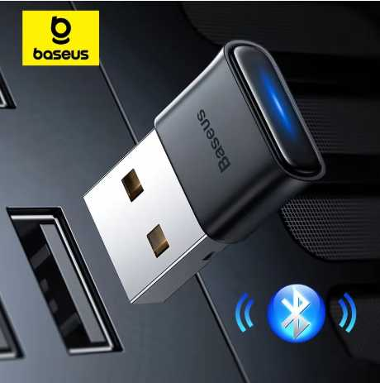

Cotización elegida: N°2
La mejor opción del cuadro es la N° 1: TP-Link Adaptador Nano USB Bluetooth Versión 5.0, UB500 (MERCADO LIBRE) para compras inmediatas y de respaldo local.
Justificación de la Selección (Opción N° 1) Entrega Inmediata y Respaldo Local: Al comercializarse a través de Mercado Libre con envío nacional, evita tiempos de espera prolongados y trámites de importación. Garantía Formal Claramente Especificada: Ofrece 12 meses de garantía de fábrica, superando las políticas de devolución ambiguas del producto importado. Estándar Confiable y Plug & Play: Incorpora Bluetooth 5.0 de bajo perfil ("conéctalo y olvídalo"), ampliamente compatible con Windows y Mac sin requerir instalación manual de controladores.
Impacto Directo dentro de la Empresa Cero Tiempos de Inactividad: La disponibilidad inmediata en Colombia permite equipar los puestos de trabajo en tiempo récord sin detener la operación. Seguridad Jurídica y Comercial: La garantía de 1 año respaldada localmente facilita la gestión de garantías o cambios sin sobrecostos de flete de retorno. Compatibilidad Asegurada: Garantiza un rendimiento constante con periféricos esenciales (teclados, mouses y audífonos de oficina) sobre una marca de amplio despliegue corporativo como TP-Link.

Teclado Empresa - Nosotros
Cuadro Comparativo de Cotizaciones

Presupuestos (a) | Empresa (Nombre fiscal de la empresa) | Nº de CUIT, Dirección, Teléfono (Datos de la empresa) | Descripción del bien/ servicio (b) Características de los bienes/ servicios | Importe Unitario (moneda nacional) | Importe Total IVA incluido (moneda nacional) | Importe Total (moneda extranjera) | Tipo de cambio | Forma de Pago (Contado o Cheque) | Observaciones (se debe incluir toda aquella característica que no ha sido posible incluir anteriormente) | Garantía | Ventajas (Pros) | Desventajas (Contras) | Análisis de Viabilidad y Justificación de Compra | Imagen
Nº 1 | KEYCHRON | https://www.keychron.com/products/keychron-v1-qmk-custom-mechanical-keyboard | Keychron V1 QMK Custom Mechanical Keyboard (Frosted Black Translucent, Switches Keychron K Pro Red, Fully Assembled Knob) | $220,468.50 | $262,357.52 | $ 69.99 USD | $3,150 | CONTADO | Formato 75%, perilla programable, switches mecánicos rojos reemplazables en caliente (Hot-swappable) y soporte QMK/VIA | 1 año de garantía limitada del fabricante | Excelente relación calidad-precio, switches pre-lubricados, altamente personalizable y programable | Conexión exclusivamente por cable USB-C (no inalámbrico) | Por qué comprarlo: Es la opción económica dentro de la gama de teclados mecánicos avanzados. Destaca por su perilla programable, personalización de capas con QMK/VIA y switches reemplazables en caliente. Cuándo es viable: Ideal para desarrolladores de software, redactores o profesionales que pasan largas horas escribiendo y prefieren la respuesta táctil de un teclado mecánico robusto por cable. | 
Nº2 | MERCADO LIBRE | https://articulo.mercadolibre.com.co/MCO-4196228630-teclado-lenovo-305-usb-c-con-teclado-numerico-negro-delgado-_JM | Teclado Lenovo 305 USB-C con Cable y Teclado Numérico (Negro Delgado). | $94,117.65 | $112,000.00 | $ 35.56 USD | $3,150 | CONTADO | Teclado corporativo Lenovo de tamaño completo con bloque numérico, perfil delgado y puerto USB-C moderno, diseñado para alta productividad en finanzas y administración. | 1 Año directo con Lenovo | Conexión moderna USB-C: Ideal para conectarlo directamente a portátiles corporativos actuales sin adaptadores. Formato completo y resistente: Cuenta con teclado numérico lateral dedicado y perfil delgado con resistencia a derrames menores. | Es alámbrico: Ocupa espacio físico de cable en la mesa de trabajo. Requiere puerto USB-C: Si la torre o PC es antigua y solo tiene USB tradicional (USB-A), necesitará un adaptador. | Por qué comprarlo: Ofrece alta durabilidad, conexión moderna directa por USB-C y teclado numérico completo. Cuándo es viable: Es la alternativa más sólida para puestos de contabilidad, finanzas o digitación intensiva de datos que usen portátiles empresariales modernos sin requerir adaptadores.
Nº 3 | LOGITECH | https://www.logitech.com/es-roam/products/keyboards/mx-keys-s-wireless-keyboard.html | Logitech MX Keys S Master Series Teclado inalámbrico iluminado avanzado (Color Grafito) | $529,327.73 | $629,900.00 | $ 199.96 USD | $3,150 | CONTADO | Teclas cóncavas para escritura rápida y fluida, iluminación inteligente con sensor de proximidad y compatibilidad multidispositivo | 1 año de garantía limitada de hardware | Escritura ultra silenciosa, excelente ergonomía para oficina, batería de larga duración y conectividad Bluetooth/Logi Bolt | Teclado de membrana (no mecánico) y el costo más elevado del cuadro comparativo | Por qué comprarlo: Representa el estándar prémium en productividad corporativa. Su diseño de membrana con teclas cóncavas ofrece una escritura ultra silenciosa, batería de larga duración e iluminación inteligente. Cuándo es viable: Es la alternativa más adecuada para puestos directivos, ambientes de oficina donde el silencio sea prioritario y usuarios que manejen hasta 3 computadores o tablets simultáneamente.

Cotización elegida: N°1
La mejor opción de las tres es la N° 2: Teclado Lenovo 305 USB-C con Cable y Teclado Numérico (MERCADO LIBRE) para puestos corporativos estándar.
Justificación de la Selección (Opción N° 2) Opción Económica y Funcional ($112.000,00): Es la alternativa más accesible del comparativo, generando un ahorro directo de $150.357,52 COP frente a la Opción 1 y de $517.900,00 COP frente a la Opción 3. Bloque Numérico Completo: Su formato full-size facilita tareas de administración, digitación intensiva y gestión financiera sin requerir periféricos numéricos externos. Conexión Directa USB-C y Garantía Oficial: Integra conexión USB-C nativa ideal para portátiles empresariales modernos y cuenta con 1 año de garantía directa con Lenovo.

Impacto Directo dentro de la Empresa Maximización del Presupuesto Operativo: Permite equipar hasta 5 estaciones de trabajo con teclados Lenovo de alta durabilidad por el costo de un solo teclado Logitech. Compatibilidad con Portátiles Modernos: Su conector USB-C elimina la necesidad de adaptadores o hubs adicionales al conectar el equipo a portátiles empresariales actuales. Respaldo Institucional y Estandarización: Al contar con la garantía oficial de Lenovo, se asegura el soporte técnico local directo frente a cualquier falla operativa.

Mause Empresa - Nosotros
 |  |  | CUADRO DE COTIZACIONES

Cuadro Comparativo de Cotizaciones

Presupuestos (a) | Empresa (Nombre fiscal de la empresa) | Nº de CUIT, Dirección, Teléfono (Datos de la empresa) | Descripción del bien/ servicio (b) Características de los bienes/ servicios | Importe Unitario (moneda nacional) | Importe Total IVA incluido (moneda nacional) | Importe Total (moneda extranjera) | Tipo de cambio | Forma de Pago (Contado o Cheque) | Observaciones (se debe incluir toda aquella característica que no ha sido posible incluir anteriormente) | Garantia | Ventaja | Desventaja | Análisis y viabilidad de compra | Imagen
Nº 1 | EXITO | https://www.exito.com/mouse-logitech-m170-inalambrico-rosa-102656433-mp/p#product-details-content | Mouse Inalámbrico Logitech M170 | $ 52,800.00 | $ 62,832.00 | $16.11 | $62,832.00 | CONTADO | Producto gravado con tarifa general de IVA (19%). Incluye garantía de fábrica. | 1 año con fabricante. | Marca muy reconocida y excelente duración de batería. | Requiere reemplazo periódico de pilas AA. | Excelente opción por durabilidad y precio equilibrado para oficina. | 
Nº2 | MERCADO LIBRE | https://www.mercadolibre.com.co/mouse-gamer-inalambrico-recargable-usb-yindiao-a2-negro-luces-rgb/p/MCO17795317?product_trigger_id=MCO17795320&pdp_filters=item_id%3AMCO872975413&applied_product_filters=MCO17795320&picker=true&quantity=1#&gid=1&pid=1 | Mouse Gamer Yindiao A2 (Rosa) | $ 28,487.00 | $ 33,899.53 | $8.69 | $33,899.53 | CONTADO | Incluye IVA desglosado (19%), batería recargable interna y luces LED RGB. | 6 meses de garantía. | Muy económico, recargable (no usa pilas adicionales). | Materiales de construcción más sencillos y vida útil menor. | Ideal para presupuestos ajustados y uso casual.
Nº 3 | MERCADO LIBRE | https://www.mercadolibre.com.co/mouse-logitech-inalambrico-optico-m317-wireless-negro/p/MCO25903266#polycard_client=search-desktop&be_origin=backend&overlay_label=not_apply&search_layout=grid&position=1&type=product&tracking_id=0aac60ea-61a5-476d-b5f4-887dad0c02f6&wid=MCO2940310042&sid=search | Mouse Logitech M317 Negro | $ 78,067.00 | $ 92,899.73 | $23.82 | $92,899.73 | CONTADO | Incluye IVA desglosado (19%). Resolución de 1000 DPI y alcance de 25m. | 1 año de garantía. | Gran alcance inalámbrico, alta precisión y ergonomía superior. | Precio más elevado en comparación con los otros modelos básicos. | Viable para trabajo profesional intensivo a pesar de su costo.

Cotización elegida: N°3
La mejor opción de las tres es la N° 1: Mouse Inalámbrico Logitech M170 (ÉXITO)..
Justificación de la Selección Garantía y Marca Reconocida (1 Año): Cuenta con 1 año de garantía directa de fábrica respaldada por Logitech, garantizando alta confiabilidad y vida útil prolongada frente a marcas genéricas. Excelente Relación Costo-Beneficio ($62.832,00): Ofrece un equilibrio ideal de costo frente a la Opción 3, logrando un ahorro directo de $30.067,73 COP por unidad con el mismo nivel de durabilidad de la marca. Eficiencia Energética Superior: Destaca por la excelente gestión de batería propia de la serie M de Logitech, lo que minimiza el consumo y la frecuencia de reemplazo de pilas AA en el uso operativo diario.

Impacto Directo dentro de la Empresa Optimización en el Costo Total de Propiedad (TCO): La durabilidad comprobada de la línea M170 reduce la necesidad de reemplazos frecuentes por fallas de sensor o clics defectuosos, protegiendo la inversión de TI a mediano plazo. Ergonomía y Estabilidad en Puestos de Trabajo: Proporciona una conexión inalámbrica estable mediante receptor USB Nano de 2.4 GHz, manteniendo la mesa libre de cables y optimizando la comodidad en tareas administrativas. Facilidad de Soporte y Reemplazo: Al tratarse de un modelo estándar de amplio volumen en el mercado nacional, facilita la reposición uniforme de componentes en inventario para toda la oficina.

Servidor Empresa
Cuadro Comparativo de Cotizaciones

Presupuestos (a) | Empresa (Nombre fiscal de la empresa) | Nº de CUIT, Dirección, Teléfono (Datos de la empresa) | Descripción del bien/ servicio (b) Características de los bienes/ servicios | Importe Unitario (moneda nacional) | Importe Total IVA incluido (moneda nacional) | Importe Total (moneda extranjera) | Tipo de cambio | Forma de Pago (Contado o Cheque) | Observaciones (se debe incluir toda aquella característica que no ha sido posible incluir anteriormente) | Garantía | Ventajas (Pros) | Desventajas (Contras) | Análisis de Viabilidad y Justificación de Compra | Imagen
Nº 1 | MTECH SERVICES | https://www.mtech-services.com/product/dell-poweredge-t150-g6405t-3-5ghz-8gb-1tb/?srsltid=AfmBOopqiynwD9PK8v6S9NgsUHVG-77RIvdGXUYDyqi9tM8-YEwn0DqMGbg | Servidor Dell PowerEdge T150 Intel Pentium Gold G6405T (3.5GHz), 8GB RAM DDR4, Disco Duro 1TB SATA. | $2,731,092.44 | $3,250,000.00 | $ 1,031.75 USD | $3,150 | CONTADO | Servidor tipo Torre compacto Dell de nivel de entrada. Ideal para microempresas, gestión de archivos locales y controladores de dominio de bajo tráfico. | 1 a 3 Años con Dell | Económico y silencioso: Servidor formato torre pequeño que no genera ruido molesto en la oficina. Ideal para inicio: Bajo consumo eléctrico, perfecto para controlador de dominio o compartir archivos locales. | Procesador limitado: El chip Pentium no está diseñado para bases de datos pesadas ni muchos usuarios en simultáneo. Poca escalabilidad: Margen limitado para agregar más discos o potencia a futuro. | Por qué comprarlo: Es la alternativa de menor costo para implementar un servidor dedicado de marca sin hacer una inversión inicial elevada. Ofrece consumo eléctrico eficiente y bajo nivel de ruido. Cuándo es viable: Ideal para microempresas o pequeñas oficinas que necesiten un controlador de dominio básico, servidor de impresión, gestión centralizada de archivos locales o un sistema de punto de venta (POS).
Nº2 | PC WARE | https://www.pcware.com.co/hpe-proliant-ml30-gen11-torre-con-intel-xeon-e-2414-1tb-nhp-16gb-ram-ddr4-escalable-3-anos-soporte-tecnico-de-hpe | Servidor HPE ProLiant ML30 Gen11 Torre con Intel Xeon E-2414, 16GB RAM DDR5, 1TB NHP SATA, 3 años de soporte técnico HPE. | $6,042,016.81 | $7,190,000.00 | $ 2,282.54 USD | $3,150 | CONTADO | Servidor monoprocesador HPE en formato torre para sucursales y medianas empresas. Alta confiabilidad, escalabilidad de memoria y respaldo con garantía oficial HPE. | 3 Años de soporte técnico en sitio (On-Site HPE). | Procesador Xeon dedicado: Diseñado para trabajo continuo 24/7 en empresas y bases de datos PyME. Seguridad en hardware: Incluye la tecnología HPE Silicon Root of Trust contra ataques en el firmware. | Formato Torre: Ocupa espacio físico de escritorio o piso (no diseñado para gabinete de rack). Fuente única: De fábrica no cuenta con redundancia de energía si se corta la luz del circuito primario. | Por qué comprarlo: Brinda el balance perfecto para PyMEs al incluir procesador Xeon dedicado para operaciones 24/7, memoria DDR5 de alta velocidad y 3 años de soporte técnico oficial HPE. Cuándo es viable: Es la opción más acertada para empresas medianas que requieran ejecutar bases de datos de software contable/ERP, sistemas de gestión interna o servidores de correo con alta confiabilidad en formato torre. | 
Nº 3 | MICROCELL | https://microcell.co/hpe-servidores/29232-servidor-hpe-proliant-dl380-gen11-xeon-silver-4510-64gb-2x480gb-ssd-2x800w-rack.html?srsltid=AfmBOopZ_aoKxmr8eqA-yI9o5Pah6feNP14vg_GLBXslPtdvmVjrR6rZses | Servidor Rack HPE ProLiant DL380 Gen11 Intel Xeon Silver 4510, 64GB RAM DDR5, 2x480GB SSD, Fuente Redundante 2x800W. | $24,285,714.29 | $28,900,000.00 | $ 9,174.60 USD | $3,150 | CONTADO | Servidor de montaje en Rack 2U para centros de datos y misión crítica. Diseñado para alta densidad de virtualización, bases de datos masivas y redundancia de energía. | 3 Años 3-3-3 de HPE (3 años Piezas, 3 años Mano de obra, 3 años Atención en sitio). | Alta redundancia y rendimiento: Doble fuente de poder de 800W hot-plug, discos SSD enterprise y arquitectura de centro de datos. Gestión remota profesional: Módulo iLO 6 para monitorear y administrar el servidor desde cualquier lugar sin estar presente. | Alto costo: Requiere un presupuesto empresarial elevado. Requiere infraestructura: Necesita un gabinete o rack de comunicaciones y un espacio con refrigeración adecuada. | Por qué comprarlo: Ofrece rendimiento de gama alta en formato Rack 2U con 64 GB de RAM DDR5, discos SSD para velocidad extrema y redundancia energética con doble fuente de poder de 800W. Cuándo es viable: Exclusivamente para centros de datos, infraestructura crítica, virtualización de múltiples servidores (VMware/Proxmox) o empresas con alto tráfico de usuarios concurrentes que requieran cero tiempos de caída. | 

Cotización elegida: N°2
La mejor opción para la empresa es la N° 2: Servidor HPE ProLiant ML30 Gen11 Torre con Intel Xeon E-2414, 16GB RAM DDR5, 1TB NHP SATA (PC WARE)..
Justificación de la Selección Rendimiento y Arquitectura Empresarial (Intel Xeon + DDR5): Incorpora un procesador empresarial Intel Xeon E-2414 diseñado para operaciones continuas 24/7 y memoria RAM DDR5 de alta velocidad, ideal para ejecutar bases de datos de software contable/ERP, sistemas de gestión o punto de venta (POS). Seguridad Avanzada en Hardware: Incluye la tecnología HPE Silicon Root of Trust, que protege el servidor directamente en el firmware contra ataques o alteraciones no autorizadas. Garantía y Soporte Especializado: Cuenta con 3 años de soporte técnico en sitio (On-Site HPE), asegurando la continuidad del negocio sin desplazamientos ante eventuales fallas de hardware.
Impacto Directo dentro de la Empresa Inversión Sostenible y Escalable (CAPEX Equilibrado): Proporciona la capacidad de cómputo y memoria necesaria para soportar el crecimiento de la empresa a mediano y largo plazo sin sobredimensionar los costos. Continuidad Operativa Confiable: Minimiza tiempos de inactividad en la administración de datos corporativos gracias al soporte oficial On-Site de HPE durante 3 años. Seguridad Integral de la Información: Resguarda la integridad de las bases de datos contables y operativas mediante las protecciones de seguridad integradas a nivel de silicio. ¿Te gustaría que cons

Servidor Nosotros
 |  |  | CUADRO DE COTIZACIONES

Cuadro Comparativo de Cotizaciones


Presupuestos (a) | Empresa (Nombre fiscal de la empresa) | Nº de CUIT, Dirección, Teléfono (Datos de la empresa) | Descripción del bien/ servicio (b) Características de los bienes/ servicios | Importe Unitario (moneda nacional) | Importe Total IVA incluido (moneda nacional) | Importe Total (moneda extranjera) | Tipo de cambio | Forma de Pago (Contado o Cheque) | Observaciones (se debe incluir toda aquella característica que no ha sido posible incluir anteriormente) | Características | Garantía | Ventajas | Desventajas | Análisis | Viabilidad de compra | Comparación: precio y por qué es mejor | imagen
Nº 1 | MYM SYSTECH COLOMBIA | https://mymsystech.com.co/servidores-y-almacenamiento/5174-servidor-lenovo-thinksystem-st50-e-2324g-16gb-ram-2tb-hdd-sata-7d8ka00ala.html | Lenovo ThinkSystem ST50 Xeon E-2324G 16GB 2TB | $ 4.637.815,13 | $ 5.519.000,00 | $ 1.767,21 | $3.12 | CONTADO | Página directa indexada; producto agotado al momento de consulta, confirmar disponibilidad antes de comprar. | Torre | Xeon E-2324G 4C | 16GB DDR4 UDIMM | 2TB HDD SATA | Garantía estándar de fábrica Lenovo (plazo no publicado en la ficha) | El más económico; primer servidor ideal para pyme, silencioso y compacto. | Está agotado en el momento de la consulta; hay que confirmar reposición. | Cubre archivo, impresión y aplicaciones ligeras de oficina para una pyme pequeña. | ALTA | Precio 1 de 6 con precio | Más económico | Todos los servidores del cuadro tienen precio bajo 10 millones de pesos.
Nº 2 | MYM SYSTECH COLOMBIA | https://mymsystech.com.co/servidores/1187-servidor-dell-poweredge-t40-2dtr1.html | Dell PowerEdge T40 Xeon E-2224G 8GB | $ 4.873.109,24 | $ 5.799.000,00 | $ 1.856,87 | $3.12 | A CUOTAS | Página directa indexada; disponible, admite configuración de memoria y disco a pedido. | Torre | Xeon E-2224G 4C | 8GB DDR4 ECC UDIMM | Sin disco incluido | Garantía estándar de fábrica Dell (plazo no publicado en la ficha) | Muy económico; marca Dell con soporte y repuestos ampliamente disponibles en Colombia. | Solo 8GB RAM y sin disco duro incluido; requiere ampliar memoria y almacenamiento. | Sirve como servidor de archivos básico o de pruebas para una pyme pequeña. | ALTA | Precio 2 de 6 con precio | 5% sobre el menor precio | Todos los servidores del cuadro tienen precio bajo 10 millones de pesos.
Nº 3 | MYM SYSTECH COLOMBIA | https://mymsystech.com.co/servidores/4440-hewlett-packard-enterprise-servidor-hpe-proliant-microserver-gen10-plus-1-x-intel-xeon-e-2224.html | HPE ProLiant MicroServer Gen10 Plus Xeon E-2224 16GB 1TB | $ 5.293.277,31 | $ 6.299.000,00 | $ 2.016,97 | $3.12 | A CUOTAS | Página directa indexada; formato ultra micro torre, ideal para espacios reducidos. | Ultra MicroTorre | Xeon E-2224 4C | 16GB DDR4 | 1TB HDD SATA | 4 bahías LFF | Garantía estándar de fábrica HPE (plazo no publicado en la ficha) | Diseño compacto (mitad de altura de la generación anterior); marca HPE reconocida. | Fuente externa de 180W, limita la posibilidad de expansión con más discos. | Muy adecuado como primer servidor de una pyme con espacio físico reducido. | ALTA | Precio 3 de 6 con precio | 14% sobre el menor precio | Todos los servidores del cuadro tienen precio bajo 10 millones de pesos.
Nº 4 | MYM SYSTECH COLOMBIA | https://mymsystech.com.co/servidores/4439-hewlett-packard-enterprise-servidor-hpe-proliant-ml30-g10-plus-e-2314.html | HPE ProLiant ML30 Gen10 Plus Xeon E-2314 16GB 1TB | $ 6.638.571,43 | $ 7.899.900,00 | $ 2.529,59 | $3.12 | A CUOTAS | Página directa indexada; servidor de torre asequible pensado para oficinas pequeñas. | Torre 4U | Xeon E-2314 4C | 16GB DDR4 (hasta 128GB) | 1TB HDD | 4 bahías LFF | Garantía estándar de fábrica HPE (plazo no publicado en la ficha) | Buena capacidad de expansión de RAM (hasta 128GB) y de discos (hasta 8 SFF). | Precio más alto que las opciones anteriores dentro del mismo rango económico. | Buen punto medio entre precio y capacidad de crecimiento para una pyme en expansión. | ALTA | Precio 4 de 6 con precio | 43% sobre el menor precio | Todos los servidores del cuadro tienen precio bajo 10 millones de pesos.

Nº 5 | MYM SYSTECH COLOMBIA | https://mymsystech.com.co/servidores/5168-servidor-dell-poweredge-t150.html | Dell PowerEdge T150 Xeon E-2336G 16GB 4TB | $ 7.461.344,54 | $ 8.879.000,00 | $ 2.843,10 | $3.12 | A CUOTAS | Página directa indexada; últimas unidades en stock según la tienda. | Torre | Xeon E-2336G 6C/12H | 16GB DDR4 UDIMM 3200MT/s | 4TB HDD SATA | RAID PERC H355 | Garantía estándar 1 año 5x10, siguiente día hábil (Dell) | 6 núcleos, 4TB de almacenamiento y RAID incluidos; buena relación capacidad-precio. | Es el segundo más costoso del grupo, aunque sigue bajo el tope de 10 millones. | Cubre archivos, impresión, bases de datos pequeñas y virtualización ligera con espacio de sobra. | MUY ALTA | Precio 5 de 6 con precio | 61% sobre el menor precio | Todos los servidores del cuadro tienen precio bajo 10 millones de pesos.

Cotización elegida: N°5
El Dell PowerEdge T150 Xeon E-2336G 16GB 4TB (Opción N° 5) es la mejor opción para nosotros porque integra un procesador Xeon de 6 núcleos de alta potencia, una amplia capacidad de almacenamiento de 4 TB con controladora RAID H355 y soporte para virtualización ligera, consolidándose como la alternativa con viabilidad muy alta y el rendimiento más robusto de toda la tabla sin superar nuestro límite presupuestario.
Justificación de la Selección Mayor Potencia de Procesamiento (6 Núcleos / 12 Hilos): Incorpora un procesador Intel Xeon E-2336G de 6 núcleos frente a los 4 núcleos de las demás opciones, lo que brinda la holgura necesaria para ejecutar bases de datos, virtualización ligera y aplicaciones concurrentes sin cuellos de botella. Capacidad de Almacenamiento y Controladora RAID H355: Incluye 4TB HDD SATA de fábrica junto con una controladora RAID hardware (PERC H355), garantizando espacio inmediato de almacenamiento y redundancia para proteger los datos corporativos. Respaldo de Garantía Oficial: Cuenta con 1 año de garantía en sitio al día hábil siguiente (Dell), asegurando pronta respuesta ante cualquier falla técnica.
Impacto Directo dentro de la Empresa Soporte para Múltiples Servicios en Un Solo Equipo: Sus 6 núcleos/12 hilos permiten centralizar archivos, servidor de impresión, bases de datos contables y máquinas virtuales livianas sin saturar el sistema. Protección y Alta Disponibilidad de Datos: La presencia de la tarjeta RAID hardware H355 permite configurar arreglos de discos para evitar la pérdida de información financiera o comercial ante el fallo de un disco. Inversión Sostenible a Largo Plazo: Al venir equipado con 4TB de almacenamiento y procesador de gama superior dentro de la serie de entrada, evita inversiones o actualizaciones adicionales a corto plazo.

UPS Empresa
Cuadro Comparativo de Cotizaciones

Presupuestos (a) | Empresa (Nombre fiscal de la empresa) | Nº de CUIT, Dirección, Teléfono (Datos de la empresa) | Descripción del bien/ servicio (b) Características de los bienes/ servicios | Importe Unitario (moneda nacional) | Importe Total IVA incluido (moneda nacional) | Importe Total (moneda extranjera) | Tipo de cambio | Forma de Pago (Contado o Cheque) | Observaciones (se debe incluir toda aquella característica que no ha sido posible incluir anteriormente) | Garantía | Ventajas (Pros) | Desventajas (Contras) | Análisis de Viabilidad y Justificación de Compra | Imagen
Nº 1 | Falabella (Ws-Technology) | https://www.falabella.com.co/falabella-co/product/153483909/ups-interactiva-forza-nt-1011-1000va500w-regulador-avr/153483910 | UPS Interactiva Forza NT-1011, 1000VA/500W, Regulador AVR | $157.899 | $187.900 | USD $46,98 | $3,150 | CONTADO | Ficha técnica con pocas especificaciones detalladas; solo indica alimentación eléctrica y regulador AVR | No especificada en la publicación | Incluye regulador AVR para estabilizar el voltaje de entrada | No especifica número de tomas de salida, tiempo de respaldo en minutos, ni tipo de protecciones (picos, cortocircuito); ficha técnica muy limitada para evaluar su desempeño real | Producto de marca conocida, pero la escasa información técnica dificulta comparar su rendimiento real frente a las demás opciones
Nº2 | Mercado Libre (Oklahoma Computadores) | https://www.mercadolibre.com.co/ups-cdp-1000va/p/MCO62389397?pdp_filters=item_id%3AMCO1759853709&from=gshop&matt_tool=32927594&matt_word=&matt_source=google&matt_campaign_id=22126928795&matt_ad_group_id=173140667483&matt_match_type=&matt_network=g&matt_device=c&matt_creative=729917880176&matt_keyword=&matt_ad_position=&matt_ad_type=pla&matt_merchant_id=735127770&matt_product_id=MCO62389397-product&matt_product_partition_id=2493288448486&matt_target_id=pla-2493288448486&cq_src=google_ads&cq_cmp=22126928795&cq_net=g&cq_plt=gp&cq_med=pla&gad_source=4&gad_campaignid=22126928795&gbraid=0AAAAAD1DcowVt0YtcWUk9zNuySfudTcB9&gclid=CjwKCAjw-rTUBhAiEiwADv8gBIQcdbXvLIRj78YTAbvjdBNIe-yeGzXvcoBVc72kdwnln9H6z9w4RRoCn58QAvD_BwE | UPS CDP 1000VA/500W, 8 salidas NEMA 5-15R + 6 puertos USB | $184.790 | $219.900 | USD $54,98 | $3,150 | CONTADO | AVR corrige variaciones de 80V a 145V (±10%); tiempo de respaldo de 10 a 30 minutos según carga | 12 meses de fábrica | Mayor cantidad de salidas del grupo (8 tomas + 6 USB); AVR con rango amplio de corrección; supresor de picos de 300 Joules; breaker termomagnético que protege ante sobrecargas; alarmas sonoras y LED de estado | Tiempo de respaldo variable (10-30 min) depende mucho de la carga conectada, por lo que en cargas altas el respaldo real puede ser bajo | Técnicamente el más completo del grupo (más salidas, protecciones variadas y garantía de fábrica), justifica su mayor costo | 
Nº 3 | Mercado Libre (System102) | https://www.mercadolibre.com.co/ups-interactiva-led-sat-ur1000-1000va500w-negro/p/MCO60865144?pdp_filters=item_id%3AMCO4252424204&from=gshop&matt_tool=32927594&matt_word=&matt_source=google&matt_campaign_id=22126928795&matt_ad_group_id=173140667483&matt_match_type=&matt_network=g&matt_device=c&matt_creative=729917880176&matt_keyword=&matt_ad_position=&matt_ad_type=pla&matt_merchant_id=735127761&matt_product_id=MCO60865144-product&matt_product_partition_id=2493288448486&matt_target_id=pla-2493288448486&cq_src=google_ads&cq_cmp=22126928795&cq_net=g&cq_plt=gp&cq_med=pla&gad_source=4&gad_campaignid=22126928795&gbraid=0AAAAAD1DcowVt0YtcWUk9zNuySfudTcB9&gclid=CjwKCAjw-rTUBhAiEiwADv8gBLNgDxAeXKYiMTnJm9_C49OYZ2j6UteK7M1RU4tFtnHzhg4znT2AOhoCPssQAvD_BwE | UPS Interactiva Led Sat Ur1000+, 1000VA/500W | $138.503 | $164.818 | USD $41,20 | $3,150 | CONTADO | 6 salidas (4 con batería+AVR, 2 reguladas con AVR); protección contra sobrecarga, cortocircuito y picos | 12 meses de fábrica | 6 salidas divididas estratégicamente (4 con batería+AVR para equipos críticos, 2 solo AVR para periféricos); protección integrada contra sobrecarga, cortocircuito y picos de voltaje | Tiempo de respaldo más corto del grupo (hasta 15 minutos), lo que limita su uso en cortes prolongados | Buena opción económica y con protecciones completas, pero el menor tiempo de respaldo limita su uso ante cortes largos | 

Cotización elegida: N°2
La mejor opción del comparativo es la N° 2: UPS CDP 1000VA/500W, 8 salidas NEMA 5-15R + 6 puertos USB (Mercado Libre / Oklahoma Computadores).
Justificación de la Selección Conectividad Extendida (8 Tomacorrientes + 6 Puertos USB): Proporciona la mayor cantidad de tomas del grupo para conectar simultáneamente torre, monitor, router, teléfono y periféricos corporativos sin requerir multitomas adicionales. Protección Eléctrica Integral y Rango Amplio de AVR: Corrige fluctuaciones de voltaje desde 80V hasta 145V, e incluye supresor de picos de 300 Joules, breaker termomagnético y alarmas sonoras/LED. Mayor Autonomía de Respaldo y Garantía: Ofrece de 10 a 30 minutos de respaldo energético continuo (según la carga conectada) y 12 meses de garantía de fábrica.
Impacto Directo dentro de la Empresa Continuidad Operativa e Integridad de Datos: Otorga el tiempo necesario para guardar el trabajo en progreso y apagar de forma segura servidores, equipos POS o PC de escritorio ante apagones repentinos. Protección Física de Equipos de Computo: Previene daños en fuentes de poder, tarjetas madre y discos duros provocados por picos de alto voltaje o sobrecargas en la red eléctrica. Centralización de Cargas y Periféricos: Facilita la distribución limpia del puesto de trabajo permitiendo conectar el equipo principal y recargar dispositivos móviles o periféricos USB directamente en la UPS.

UPS Nosotros
Cuadro Comparativo de Cotizaciones

Presupuestos (a) | Empresa (Nombre fiscal de la empresa) | Nº de CUIT, Dirección, Teléfono (Datos de la empresa) | Descripción del bien/ servicio (b) Características de los bienes/ servicios | Importe Unitario (moneda nacional) | Importe Total IVA incluido (moneda nacional) | Importe Total (moneda extranjera) | Tipo de cambio | Forma de Pago (Contado o Cheque) | Observaciones (se debe incluir toda aquella característica que no ha sido posible incluir anteriormente) | Garantía | Ventajas (Pros) | Desventajas (Contras) | Análisis de Viabilidad y Justificación de Compra | Imagen
Nº 1 | Mercado Libre (All for All) | https://www.mercadolibre.com.co/ups-interactiva-forza-bt-1001-1000va600w-8-tomas-regulador-color-negro/p/MCO22737313?pdp_filters=item_id%3AMCO1293248955&from=gshop&matt_tool=32927594&matt_word=&matt_source=google&matt_campaign_id=22126928795&matt_ad_group_id=173140667443&matt_match_type=&matt_network=g&matt_device=c&matt_creative=729917880173&matt_keyword=&matt_ad_position=&matt_ad_type=pla&matt_merchant_id=735127770&matt_product_id=MCO22737313-product&matt_product_partition_id=2496740310231&matt_target_id=pla-2496740310231&cq_src=google_ads&cq_cmp=22126928795&cq_net=g&cq_plt=gp&cq_med=pla&gad_source=4&gad_campaignid=22126928795&gbraid=0AAAAAD1DcowVt0YtcWUk9zNuySfudTcB9&gclid=CjwKCAjw-rTUBhAiEiwADv8gBNA2TFrdh2CDW0pbyVm6kXoGVIxoxKuxp4HK1lMjDX43N2AX4z7dRRoCuB4QAvD_BwE | UPS Interactiva Forza BT-1001, 1000VA/600W, 8 tomas | $147.899 | $176.000 | US$69,52 | $3,150 | CONTADO | Voltaje de entrada 110V monovolt, rango de entrada de 120V; peso 4.4 kg | 12 meses de fábrica | Mayor potencia del grupo (600W vs 500W de la mayoría), lo que le permite soportar equipos de mayor consumo; 8 tomas de salida; peso relativamente bajo (4.4 kg) | Ficha técnica no detalla el tipo de protecciones (picos, cortocircuito) ni el tiempo de respaldo en minutos, lo que dificulta evaluar su autonomía real | Buena relación potencia-precio gracias a sus 600W, aunque la falta de detalle sobre protecciones es un punto a verificar antes de comprar | 
Nº2 | Center System | https://centersystemcolombia.com/product/ups-cdp-r-upr1008-1000va-500w-interactiva/ | UPS CDP R-UPR1008, 1000VA/500W Interactiva | $149.580 | $178.000 | US$83,11 | $3,150 | CONTADO | Tecnología Line-Interactive con AVR que corrige sobre/subtensión sin usar la batería; conmutación a batería instantánea (0ms); filtrado de ruido eléctrico | No especificada en la publicación | Tecnología Line-Interactive con AVR que corrige sobre/subtensión sin necesidad de usar la batería, prolongando su vida útil; conmutación instantánea (0ms) que evita interrupciones al equipo conectado; filtrado de ruido eléctrico que protege contra corrupción de datos; 6 tomas Schuko (4 con batería, 2 de solo protección) | El tiempo de respaldo depende directamente de la carga conectada y no se ofrece un valor fijo de referencia, dificultando calcular la autonomía esperada | Sólido en términos técnicos (AVR, conmutación 0ms, filtrado de ruido), pero la falta de garantía documentada y de un tiempo de respaldo fijo son puntos a aclarar
Nº 3 | Mercado Libre (Vivasoftconsultores) | https://www.mercadolibre.com.co/ups-hikvision-1000va-600w-ds-ups-1000-proteccion-color-negro/p/MCO40986482?pdp_filters=item_id%3AMCO1838757969&from=gshop&matt_tool=32927594&matt_word=&matt_source=google&matt_campaign_id=22126928795&matt_ad_group_id=173140667483&matt_match_type=&matt_network=g&matt_device=c&matt_creative=729917880176&matt_keyword=&matt_ad_position=&matt_ad_type=pla&matt_merchant_id=735129189&matt_product_id=MCO40986482-product&matt_product_partition_id=2493288448486&matt_target_id=pla-2493288448486&cq_src=google_ads&cq_cmp=22126928795&cq_net=g&cq_plt=gp&cq_med=pla&gad_source=4&gad_campaignid=22126928795&gbraid=0AAAAAD1DcowVt0YtcWUk9zNuySfudTcB9&gclid=CjwKCAjw-rTUBhAiEiwADv8gBB4ahb5IqmQLy01DFlO0bUKc1_mpwqpq9puuOlTh95VKtykRU6pPjhoCXfgQAvD_BwE | UPS Hikvision DS-UPS 1000, 1000VA/600W | $180.672 | $329.000 | US$104,44 | $3,150 | CONTADO | Ficha técnica limitada; solo se especifica el peso (5.4 kg) | 30 días de fábrica | Potencia de 600W, superior a la mayoría de las opciones de 500W | Ficha técnica extremadamente limitada: no especifica número de tomas de salida, tipo de protecciones, ni tiempo de respaldo, lo que impide una evaluación técnica completa del producto | La potencia es atractiva, pero la falta casi total de especificaciones técnicas y la garantía corta (30 días) reducen su viabilidad frente a otras opciones | 

Cotización elegida: N°1
La mejor opción del comparativo es la N° 1: UPS Interactiva Forza BT-1001, 1000VA/600W, 8 tomas (Mercado Libre / All for All).
Justificación de la Selección Mayor Capacidad de Carga ($176.000 - 600W): Es la alternativa más económica y ofrece 600W de potencia real frente a los 500W estándar de otras referencias, lo que le permite soportar equipos con mayor demanda energética o conectar más dispositivos simultáneamente. Garantía Directa de Fábrica: Cuenta con 12 meses de garantía oficial de fábrica, superando los 30 días de la opción 3 y la falta de especificación de la opción 2. Conectividad Extendida: Dispone de 8 tomas de salida para conectar la torre, monitor, periféricos o routers sin recurrir a extensiones adicionales.
Impacto Directo dentro de la Empresa Protección Eficiente al Menor Costo: Es la opción de menor costo del cuadro, lo que permite maximizar el presupuesto destinado a la protección eléctrica de la infraestructura. Soporte para Equipos de Mayor Consumo: Sus 600W de potencia entregan un margen de maniobra superior para prevenir apagones o sobrecargas al conectar PC con fuentes de poder de mayor capacidad. Respaldo Garantizado: La garantía de un año asegura protección ante fallas de fabricación sin costos adicionales de reemplazo para la empresa durante los primeros 12 meses.

Cable Sata Empresa
Cuadro Comparativo de Cotizaciones

Presupuestos (a) | Empresa (Nombre fiscal de la empresa) | Nº de CUIT, Dirección, Teléfono (Datos de la empresa) | Descripción del bien/ servicio (b) Características de los bienes/ servicios | Importe Unitario (moneda nacional) | Importe Total IVA incluido (moneda nacional) | Importe Total (moneda extranjera) | Tipo de cambio | Forma de Pago (Contado o Cheque) | Observaciones (se debe incluir toda aquella característica que no ha sido posible incluir anteriormente) | Garantía | Ventajas (Pros) | Desventajas (Contras) | Análisis de Viabilidad y Justificación de Compra | Imagen
Nº 1 | Mercado Libre (Tsundere Store) | https://www.mercadolibre.com.co/cable-de-alimentacion-atx-24-pines-1410pin-204pin-para-pc-negro/p/MCO2053032752?matt_tool=19390127&utm_source=google_shopping&utm_medium=organic&pdp_filters=item_id%3AMCO1911320335&from=gshop | Cable de Alimentación ATX 24 Pines 14+10pin, 20+4pin para PC, negro | $20.756 | $24.700 | USD $6,18 | $3,150 | Pago en línea | Envío internacional sin costos de importación; configuración partida (14+10 y 20+4) que permite adaptarse a distintas placas madre | No especificada en la ficha | iseño desmontable (14+10 / 20+4) que da compatibilidad con más modelos de fuente y placa madre; vendedor con alto volumen (+1000 ventas) | Producto de origen internacional (China), lo que puede implicar tiempos de entrega más largos | Buena opción por su flexibilidad de configuración, aunque el origen internacional puede alargar el tiempo de recepción del producto
Nº2 | Mercado Libre | https://www.mercadolibre.com.co/cable-atx-24-pin-hembra-a-24-pin-mini-macho-dell-780-980-760/up/MCOU2433628112#polycard_client=search-desktop&float_highlight=last_units&be_origin=backend&overlay_label=not_apply&search_layout=grid&position=3&type=product&tracking_id=7c1a64a6-790a-4193-822e-258971d9875e&wid=MCO576726720&sid=search | Cable ATX 24 Pin Hembra a 24 Pin Mini Macho, compatible Dell 780/980/760 | $17.647 | $21.000 | USD $5,25 | $3,150 | Pago en línea | Diseñado específicamente para adaptar fuentes ATX estándar a placas Dell de formato reducido (24 pines mini) | No especificada en la ficha | Solución específica para compatibilidad con placas Dell de conector reducido, evitando cambiar la fuente de poder completa; envío nacional rápido (llega al día siguiente) | Uso limitado a un caso muy específico (placas Dell 780/980/760), no sirve como cable ATX de propósito general | Viable únicamente si se trabaja con equipos Dell de conector reducido; fuera de ese caso puntual, no es una opción funcional | 
Nº 3 | Mercado Libre | https://www.mercadolibre.com.co/fuente-de-alimentacion-de-ordenador-atx-de-295-cm-24-pines/p/MCO2035325025?matt_tool=19390127&utm_source=google_shopping&utm_medium=organic&pdp_filters=item_id%3AMCO3936756450&from=gshop | Fuente de Alimentación (cable) ATX de 29,5 cm, 24 pines | $9.208 | $10.957 | USD $2,74 | $3,150 | Pago en línea | Longitud corta (29,5 cm), pensada para conexión directa entre fuente y placa sin necesidad de extensión; permite comprar hasta 5 unidades | No especificada en la ficha | Precio más bajo del grupo; longitud adecuada para gabinetes compactos donde no se requiere cable largo | Al ser un cable corto, no es útil si la fuente está alejada de la placa madre (gabinetes grandes o instalaciones ordenadas con cable management) | Es la opción más económica, viable para gabinetes pequeños, pero su longitud limitada reduce su aplicabilidad en instalaciones más grandes | 

Cotización elegida: N°3
La mejor opción dependerá del requerimiento técnico específico del montaje, siendo la N° 3: Fuente de Alimentación (cable) ATX de 29,5 cm, 24 pines la alternativa universal más económica por solo $10.957,00 (IVA incluido)..
Justificación de la Selección Menor Costo del Cuadro ($10.957,00): Representa un ahorro del 55% frente a la Opción 1 y del 47% frente a la Opción 2, permitiendo optimizar el presupuesto en componentes secundarios o cables de repuesto. Solución ATX Estándar Directa: Ideal para gabinetes compactos donde no se requieren extensiones largas ni sobrecostos por adaptadores propietarios. Envío Nacional y Compra por Volumen: Al ser una distribución local en Mercado Libre, evita la espera prolongada de importaciones y permite adquirir hasta 5 unidades por pedido.
Impacto Directo dentro de la Empresa Eficiencia Presupuestal en Mantenimiento de Hardware: Minimiza el gasto en repuestos de cableado para ensamble, reparación o actualización de estaciones de trabajo. Reducción de Tiempos de Espera: Evita retrasos en el mantenimiento del parque informático al priorizar compras locales frente a envíos internacionales de larga duración. Organización en Gabinetes Pequeños: Su longitud de 29,5 cm evita el exceso de cableado dentro del chasis, favoreciendo el flujo de aire interno.

Cable Sata Nosotros
Cuadro Comparativo de Cotizaciones

Presupuestos (a) | Empresa (Nombre fiscal de la empresa) | Nº de CUIT, Dirección, Teléfono (Datos de la empresa) | Descripción del bien/ servicio (b) Características de los bienes/ servicios | Importe Unitario (moneda nacional) | Importe Total IVA incluido (moneda nacional) | Importe Total (moneda extranjera) | Tipo de cambio | Forma de Pago (Contado o Cheque) | Observaciones (se debe incluir toda aquella característica que no ha sido posible incluir anteriormente) | Garantía | Ventajas (Pros) | Desventajas (Contras) | Análisis de Viabilidad y Justificación de Compra | Imagen
Nº 1 | Mercado Libre (Sushiqico) | https://www.mercadolibre.com.co/cable-de-extension-atx-de-24-pines-12-pulgadas-negro/up/MCOU4700919800 | Cable de Extensión ATX de 24 Pines, 12 pulgadas (~30 cm), negro | $12.407 | $14.764 | USD $3,69 | $3,150 | Pago en línea | Conector tipo C13 (IEC 320), compatible con la mayoría de fuentes de PC, monitores e impresoras; soporta hasta 240V | No especificada en la ficha | Permite mejorar el cable management extendiendo el conector ATX sin reemplazar el cable original de la fuente; descuento por volumen si se compran varias unidades | Al ser una extensión, no reemplaza el cable original: se necesita tener ya un cable ATX existente para conectarlo | Útil solo como complemento de un cable ya existente, no como solución independiente; su viabilidad depende de si ya se cuenta con el cable base
Nº2 | Mercado Libre (XTR Auto Store) | https://www.mercadolibre.com.co/cable-de-alimentacion-de-placa-madre-atx-de-1810-pines-a-24/p/MCO2038690045?matt_tool=19390127&utm_source=google_shopping&utm_medium=organic&pdp_filters=item_id%3AMCO2118384851&from=gshop | Cable de Alimentación de Placa Madre ATX de 18+10 pines a 24 | $34.229 | $40.733 | USD $10,18 | $3,150 | Pago en línea | Cable de marca reconocida, sellado de fábrica; conector C14 (macho) a C13 (hembra), pensado para extender la salida de un UPS/PDU/regulador hacia un equipo, no para conectar directo al tomacorriente de pared | No especificada en la ficha | Compatible con fuentes modulares de configuración 18+10, útil para builds con fuentes de mayor gama; opción de pago a cuotas | Precio más alto del grupo; configuración de pines menos común (18+10) que limita su compatibilidad frente a los estándares 14+10/20+4 | Opción especializada, viable solo si la fuente de poder es específicamente de configuración 18+10; el precio alto no se justifica para un uso general | 
Nº 3 | Mercado Libre | https://www.mercadolibre.com.co/cable-de-alimentacion-atx-de-1410-pines-a-24-pines-para-ax1/p/MCO2052239684?matt_tool=19390127&utm_source=google_shopping&utm_medium=organic&pdp_filters=item_id%3AMCO4334131668&from=gshop | Cable de Alimentación ATX de 14+10 pines a 24 pines, para AX1 | $23.278 | $27.702 | USD $6,93 | $3,150 | Pago en línea | Conector C13 estándar; solo se especifica la cantidad de pines (3) | No especificada en la ficha | Compatibilidad específica con fuentes AX1, asegurando un ajuste correcto sin adaptadores adicionales | Vendedor con muy pocas ventas registradas (+5 ventas), lo que da menos respaldo de confiabilidad frente a otras opciones del grupo | Viable solo si se cuenta con una fuente AX1; el bajo historial de ventas del vendedor genera menos confianza frente a otras opciones del grupo | 

Cotización elegida: N°1
La mejor opción dependerá de la necesidad específica del ensamble, siendo la N° 1: Cable de Extensión ATX de 24 Pines, 12 pulgadas (~30 cm), negro (Mercado Libre / Sushiqico) la alternativa universal más viable y económica por solo $14.764,00 (IVA incluido).
Justificación de la Selección Mayor Eficiencia Económica ($14.764,00): Es la opción más accesible del grupo, permitiendo un ahorro directo de $25.969,00 COP frente a la Opción 2 y de $12.938,00 COP frente a la Opción 3. Compatibilidad Universal ATX: Al ser una extensión estándar de 24 pines a 24 pines (12 pulgadas), se adapta a cualquier tarjeta madre y fuente de poder convencional para mejorar el cable management. Solución Práctica de Extensión: Ideal para gabinetes amplios o configuraciones donde el cable original de la fuente de poder no alcanza cómodamente el conector principal de la tarjeta madre.
Impacto Directo dentro de la Empresa Optimización en Mantenimiento y Ensamble: Facilita la organización interna de los cables dentro del chasis, mejorando el flujo de aire y alargando la vida útil de los componentes. Reducción de Costos en Repuestos: Permite resolver problemas de longitud de cableado en puestos de trabajo sin recurrir a la compra de fuentes de poder modulares o adaptadores costosos. Disponibilidad para Compras por Volumen: Su bajo costo unitario facilita la adquisición de repuestos preventivos para el inventario de TI de la empresa.

Antivirus Empresa
Cuadro Comparativo de Cotizaciones

Presupuestos (a) | Empresa (Nombre fiscal de la empresa) | Nº de CUIT, Dirección, Teléfono (Datos de la empresa) | Descripción del bien/ servicio (b) Características de los bienes/ servicios | Importe Unitario (moneda nacional) | Importe Total IVA incluido (moneda nacional) | Importe Total (moneda extranjera) | Tipo de cambio | Forma de Pago (Contado o Cheque) | Observaciones (se debe incluir toda aquella característica que no ha sido posible incluir anteriormente) | Plan y que incluye | Garantía | Ventajas (Pros) | Desventajas (Contras) | Análisis de Viabilidad y Justificación de Compra | Imagen
Nº 1 | Kaspersky | https://latam.kaspersky.com/standard | Kaspersky Standard — Antivirus multidispositivo | $117.605 | $139.950 (precio de introducción, 37% OFF sobre $224.950) | USD $34,99 | $3,150 | Pago en línea | Precio de introducción para el primer año; se renueva automáticamente por $224.950/año; compatible con Windows, macOS, Android e iOS; galardonado con premios AV-Comparatives y AV-TEST 2025-2026 | 3 Dispositivos / 1 Año. Incluye: antivirus multinivel, antihacker (antiphishing y cortafuegos), eliminación de amenazas, navegación privada ininterrumpida, protección para banca en línea, limpiador de discos duros, rendimiento optimizado, entretenimiento ininterrumpido | Garantía de devolución de dinero de 30 días | Cubre 3 dispositivos multiplataforma; reconocimientos independientes de la industria; incluye herramientas de rendimiento además del antivirus | El precio se incrementa considerablemente en la renovación (de $139.950 a $224.950 al año siguiente) | Buena opción por su respaldo de premios independientes y garantía de reembolso, aunque el aumento de precio en la renovación debe considerarse a largo plazo
Nº2 | Colombia Keys | https://colombiakeys.com/producto/eset-nod32-antivirus/?srsltid=AfmBOoqxHiFwKMlvAGkhHp6phvMMwkZoNqih4BkuxRjgXv88VRebtVVZ | ESET NOD32 Antivirus | $88.151 | $104.900 | USD $26,23 | $3,150 | Pago en línea | Entrega digital inmediata; incluye soporte para instalación; sin reseñas registradas en la tienda (0 reseñas) | 1 PC / 1 Año. Incluye: protección antivirus y antimalware en tiempo real, protección contra phishing, análisis inteligente (heurística) de amenazas nuevas, modo gamer, actualizaciones automáticas de base de datos de virus | Satisfacción de garantía (según la tienda, sin especificar días) | Diseño ligero que no ralentiza el equipo; modo gamer que reduce interrupciones; detección heurística avanzada; entrega inmediata | Solo cubre 1 dispositivo, el más limitado en cobertura del grupo; no incluye VPN, gestor de contraseñas ni supervisión de identidad | Es la opción más económica en protección básica y de bajo consumo de recursos, pero limitada a un solo equipo y sin funciones adicionales de privacidad | 
Nº 3 | McAfee | https://www.mcafee.com/es-co/antivirus/mcafee-total-protection.html | McAfee Total Protection | Total Protection: $221.900 (antes $270.000) / Essential: $165.900 (antes $205.000) / Basic: $129.900 (antes $155.000) | Total Protection: USD $55,48 / Essential: USD $41,48 / Basic: USD $32,48 | USD $6,93 | $3,150 | Pago en línea | Precios del primer periodo para nuevos clientes (renovación a precio regular después); supervisión de identidad monitorea hasta 60 tipos de datos personales en la dark web, con alertas hasta 10 meses antes que servicios similares | Total Protection (10 dispositivos/1 usuario): detector de fraudes, antivirus premium, VPN segura, supervisión de identidad, protección web, gestor de contraseñas, destructor de archivos, eliminador de rastreadores, firewall avanzado. Essential (5 dispositivos/1 usuario): mismas funciones. Basic (1 dispositivo/1 usuario): mismas funciones | No especificada en la ficha | Los tres planes incluyen el mismo set completo de funciones (VPN, gestor de contraseñas, supervisión de identidad, firewall avanzado), variando solo la cantidad de dispositivos cubiertos; el plan Total Protection cubre hasta 10 dispositivos, el mayor del comparativo | Precio más alto del grupo en su plan tope; renovación a valor regular no detallado en la ficha | El plan Essential ofrece el mejor equilibrio entre cobertura (5 dispositivos) y funciones completas de privacidad, siendo más competitivo que Kaspersky y ESET en el mismo rango | 

Cotización elegida: N°1
La mejor opción del comparativo es la N° 1: Kaspersky Standard — Antivirus multidispositivo (Kaspersky) para puestos de trabajo estándar de oficina, o la N° 3: McAfee Total Protection (Plan Essential) si se requiere cubrir más dispositivos y herramientas adicionales de privacidad.
Justificación de la Selección (Opción N° 1) Cobertura Multidispositivo (3 Dispositivos / 1 Año): Permite proteger la estación de trabajo principal, un portátil corporativo y un dispositivo móvil bajo una misma licencia. Protección Multinivel y Cortafuegos: Incluye antivirus, antihacker (antiphishing y firewall), protección para banca en línea, navegación privada y herramientas de rendimiento optimizado. Respaldo de Marcas Reconocidas: Galardonado con premios independientes AV-Comparatives y AV-TEST (2025-2026) y garantía de devolución de dinero de 30 días.
Impacto Directo dentro de la Empresa Optimización en el Costo por Licencia: Reduce el costo unitario por equipo al permitir proteger hasta 3 puestos de trabajo con una única suscripción de $139.950 COP. Mitigación de Riesgos y Ciberamenazas: Resguarda las transacciones financieras y los datos confidenciales de la empresa mediante su cortafuegos y protección bancaria integrada. Rendimiento Continuo de las Estaciones: Mantiene los sistemas operativos ágiles y libres de malware sin ralentizar las actividades operativas diarias.

Antivirus Nosotros
Cuadro Comparativo de Cotizaciones

Presupuestos (a) | Empresa (Nombre fiscal de la empresa) | Nº de CUIT, Dirección, Teléfono (Datos de la empresa) | Descripción del bien/ servicio (b) Características de los bienes/ servicios | Importe Unitario (moneda nacional) | Importe Total IVA incluido (moneda nacional) | Importe Total (moneda extranjera) | Tipo de cambio | Forma de Pago (Contado o Cheque) | Observaciones (se debe incluir toda aquella característica que no ha sido posible incluir anteriormente) | Plan y que incluye | Garantía | Ventajas (Pros) | Desventajas (Contras) | Análisis de Viabilidad y Justificación de Compra | Imagen
Nº 1 | Alkosto | https://www.alkosto.com/pin-antivirus-kaspersky-standard-1-dispositivo-1-ano/p/7703344870065?srsltid=AfmBOooy9ZyAqRkj7PWlBF68cw1Yv5Crc3a02nxM5s8l7tnWpn1RUlWQ | Pin Antivirus Kaspersky Standard | $63.782 | $75.900 (antes $126.900, -40%) | USD $18,98 | $3,150 | Pago en línea | Sistema de protección de tres capas que funciona de manera ininterrumpida contra virus, malware, ransomware, aplicaciones espía y técnicas recientes de hackers; disponible como versión oficial de descarga | 1 Dispositivo / 1 Año. Incluye: antivirus impulsado por IA, protección de cámara web y micrófono, optimización del rendimiento, navegación segura. Compatible con Windows, macOS, Android e iOS | No especificada en la ficha | Antivirus impulsado por IA; protección específica de cámara web y micrófono (webcam/mic hijacking); sistema de defensa de tres capas contra amenazas complejas | Solo cubre 1 dispositivo; no se especifica si incluye VPN o gestor de contraseñas | Buena opción de entrada con protección de privacidad de cámara/micrófono, aunque limitada a un solo dispositivo | 
Nº2 | Colombia Keys | https://www.eset.com/es/hogar/nod32-antivirus-windows/?srsltid=AfmBOoq0NuaARUdnezQSGkYXUBEjPwV9JK49l9hg63OE040HZT93UpJ8#whats-inside-windows | ESET NOD32 / ESET HOME Security — 3 planes | Essential: €39,99 (~$172.757) / Premium: €55,99 (~$241.877, antes €69,99) / Ultimate: €119,98 (~$518.314) | No aplica IVA | USD $26,23 | $3,150 | Pago en línea | línea Utiliza tecnología Intel de detección de amenazas e inteligencia artificial; el plan Premium agrega cifrado de datos y VPN ilimitada; el plan Ultimate agrega limpieza de metadatos y remediación de ransomware, orientado a protección de identidad completa | Essential (1 equipo/1 año): antivirus y antiespía, escudo contra ransomware, tecnología Intel de detección de amenazas, IA, antiphishing, banca segura, navegación segura, control parental, protección webcam, antirrobo, cortafuegos. Premium (1 equipo/1 año): todo lo anterior + cifrado de datos seguros, VPN ilimitada, ESET LiveGuard, ESET Folder Guard. Ultimate (5 equipos/1 año): todo lo anterior + limpieza de metadatos, revisión de configuración de sitio web, protección de identidad, remediación de ransomware | No especificada en la ficha | Estructura de planes muy granular que permite pagar solo por las funciones necesarias; el plan Ultimate cubre 5 equipos con protección de identidad y VPN incluida; tecnología de detección por IA e Intel | El plan más económico (Essential) no incluye VPN ni cortafuegos completo (marcado como función adicional en la ficha); funciones avanzadas divididas entre distintos niveles de plan, lo que puede generar confusión sobre qué incluye cada uno | El plan Premium ofrece buen equilibrio (VPN + cifrado) para 1 equipo, mientras que Ultimate es la opción más robusta si se necesitan 5 equipos con protección de identidad
Nº 3 | Microsoft (Windows Security / Defender) | https://www.microsoft.com/es-es/windows/comprehensive-security?r=1 | Seguridad de Windows (Microsoft Defender) — incluido en Windows 11 | $0.000 | $0.000 | $0.000 | $3,150 | Pago en línea | Funciona de forma nativa e integrada al sistema operativo; se actualiza automáticamente junto con Windows; utiliza Control inteligente de aplicaciones con IA para bloquear apps potencialmente maliciosas | Incluye: Antivirus de Microsoft Defender (protección en tiempo real), SmartScreen (bloqueo de sitios/apps maliciosas), Firewall de Windows, protección Bluetooth, conexión Wi-Fi segura, compatibilidad con VPN (mediante apps de Microsoft Store), Microsoft Pluton y Windows Hello | No especificada en la ficha | Sin costo adicional; ya viene integrado y activo en Windows 11; protección en tiempo real más firewall nativo; capas de seguridad por hardware (Pluton) | No incluye funciones avanzadas como gestor de contraseñas, supervisión de identidad o VPN propia (requiere apps externas); menor reconocimiento en pruebas independientes frente a Kaspersky o ESET | Es la opción más económica posible (gratuita), viable como protección base, pero insuficiente si se requieren funciones avanzadas de privacidad e identidad | 

Cotización elegida: N°1
La mejor opción del comparativo es la N° 1: Pin Antivirus Kaspersky Standard (Alkosto) para puestos de trabajo que manejan información sensible, o la N° 3: Seguridad de Windows / Microsoft Defender (Microsoft) para reducir costos al máximo en estaciones estándar.
Justificación de la Selección (Opción N° 1) Excelente Relación Costo-Beneficio ($75.900,00): Precio promocional competitivo en distribuidor autorizado local, ofreciendo un ahorro directo frente a precios estándar de licenciamiento directo. Protección Específica de Privacidad y Hardware: Protege activamente la cámara web y el micrófono contra secuestro (webcam/mic hijacking), ideal para estaciones administrativas o de videollamadas. Sistema de Defensa en Tres Capas: Antivirus impulsado por IA que protege de forma ininterrumpida contra ransomware, malware, aplicaciones espía y técnicas de hacking recientes.
Impacto Directo dentro de la Empresa Eficiencia en el Gasto Operativo: Permite dotar a los puestos clave de un antivirus comercial galardonado invirtiendo un monto mínimo por equipo al año. Seguridad en Entornos de Trabajo y Videollamadas: Previene el espionaje corporativo y la fuga de datos al bloquear accesos no autorizados a la cámara y micrófono de los equipos de la empresa. Fácil Adquisición e Instalación: Comercializado bajo formato de pin/descarga oficial en tienda nacional (Alkosto), asegurando un despliegue rápido en la oficina.

Licencia office
Cuadro Comparativo de Cotizaciones

Presupuestos (a) | Empresa (Nombre fiscal de la empresa) | Nº de CUIT, Dirección, Teléfono (Datos de la empresa) | Descripción del bien/ servicio (b) Características de los bienes/ servicios | Importe Unitario (moneda nacional) | Importe Total IVA incluido (moneda nacional) | Importe Total (moneda extranjera) | Tipo de cambio | Forma de Pago (Contado o Cheque) | Observaciones (se debe incluir toda aquella característica que no ha sido posible incluir anteriormente) | Garantía | Ventajas (Pros) | Desventajas (Contras) | Análisis de Viabilidad y Justificación de Compra | Imagen
Nº 1 | Microsoft | https://www.microsoft.com/es-co/microsoft-365/business/microsoft-365-business-basic | Microsoft 365 Empresa Básico (Con Teams) — 1 usuario, suscripción anual | $28.000/usuario/mes (no incluye impuestos) | No incluye impuestos | USD $84,00/usuario/año | $3,150 | CONTADO | Incluye versiones web y móvil de Word, Excel y PowerPoint, correo profesional, almacenamiento en la nube, reuniones en línea y chat con IA | No especifica garantía (es suscripción, no producto físico) | Acceso directo del fabricante (soporte oficial), incluye Teams, correo, almacenamiento en la nube y reuniones en línea integradas | Es un plan "Básico": no incluye versiones de escritorio completas de Word/Excel/PowerPoint, solo web y móvil | Buena opción si se prioriza el respaldo oficial de Microsoft y funciones colaborativas (Teams, nube), aunque el plan básico limita el uso de apps de escritorio | 
Nº2 | Alkosto | https://www.alkosto.com/pin-microsoft-365-business-standard/p/0793969919352?utm_source=google&utm_medium=organic&utm_campaign=Shopping-Organico&srsltid=AfmBOopPPQUMjV1LE8-NaV7cKXNoSV93d0RjNlF7UUZ0bW-i2BEx7pV2s0w | Pin Microsoft 365 Business Standard | $567.983 | $675.900 | USD $168,98 | $3,150 | CONTADO | Entrega mediante código enviado por correo electrónico o WhatsApp | No especifica garantía (es suscripción, no producto físico) | Incluye el paquete "Business Standard", que suele traer versiones de escritorio completas de las apps de Office | Calificación baja (3.50/5 con solo 2 opiniones), lo que no da suficiente respaldo de otros compradores; precio considerablemente más alto que las otras opciones | Precio elevado y pocas reseñas disponibles generan incertidumbre sobre la satisfacción real de otros usuarios
Nº 3 | Alkosto | https://www.alkosto.com/pin-office-microsoft-365-familia-12-meses-6-usuarios/p/196742123845?srsltid=AfmBOopGSDeDL66So-ZfDPm2kZcIi0phhYo5DXt3-BI4Lg1GeHCkmW2x | PIN Office Microsoft 365 Familia, 12 meses / 6 usuarios | $336.050 | $399.900 (antes $449.900, -11%) | USD $99,98 | $3,150 | CONTADO | Entrega mediante código enviado por correo electrónico o WhatsApp; incluye gratis un Pin Norton NAVP + Utilities (valorado en $214.000) | No especifica garantía (es suscripción, no producto físico) | Permite hasta 6 usuarios simultáneos, cubriendo todo el set de aplicaciones (Word, Excel, PowerPoint, OneNote, Outlook, entre otras); mejor calificación del grupo (4.87/5 con 85 opiniones); incluye antivirus de regalo | Es un plan "Familia", orientado a uso personal/hogar más que empresarial, lo que podría no ajustarse a un entorno corporativo | Mejor relación costo-beneficio y calificación del grupo; ideal si se necesita cubrir varios usuarios, aunque su enfoque "Familiar" puede no ser el más adecuado si se requiere licenciamiento empresarial formal

Cotización elegida: N°1
La mejor opción dependerá del perfil de uso de la empresa, siendo la N° 1: Microsoft 365 Empresa Básico (Microsoft) la solución corporativa más costo-eficiente para usuarios estándar, o la N° 3: PIN Office Microsoft 365 Familia (Alkosto) la opción más económica si se busca cubrir múltiples usuarios bajo una misma suscripción.
Justificación de la Selección Solución Empresarial Adaptable ($28.000 COP/mes por usuario): Otorga correo profesional corporativo, almacenamiento en la nube (OneDrive/SharePoint) y reuniones en línea con Teams sin asumir el costo elevado de las versiones de escritorio completas. Respaldo Directo del Fabricante: Contratación directa con Microsoft que incluye soporte oficial integrado y chat con IA. Alternativa Multiusuario de Alto Valor (Opción N° 3 por $399.900 COP): En caso de requerir aplicaciones de escritorio para hasta 6 usuarios y se cuente con flexibilidad en el licenciamiento, la Opción 3 de Alkosto ofrece el menor costo por usuario (~$66.650 COP/año cada uno) e incluye un Pin Norton NAVP + Utilities de regalo.
pacto Directo dentro de la Empresa Optimización en la Gestión de Correo y Colaboración: Facilita la comunicación interna y externa mediante dominio propio, videoconferencias en Teams y trabajo colaborativo en la nube. Flexibilidad Operativa y Escalabilidad: Permite pagar únicamente por las licencias activas que requiera el personal administrativo o de campo en cada momento. Reducción de Costos de Licenciamiento: Evita desembolsos excesivos por usuario al adaptar la suscripción según las necesidades reales de software de cada puesto de trabajo.

Licencia visual
 |  |  | CUADRO DE COTIZACIONES

Cuadro Comparativo de Cotizaciones



Presupuestos (a) | Empresa (Nombre fiscal de la empresa) | Nº de CUIT, Dirección, Teléfono (Datos de la empresa) | Descripción del bien/ servicio (b) Características de los bienes/ servicios | Importe Unitario (moneda nacional) | Importe Total IVA incluido (moneda nacional) | Importe Total (moneda extranjera) | Tipo de cambio | Forma de Pago (Contado o Cheque) | Observaciones (se debe incluir toda aquella característica que no ha sido posible incluir anteriormente) | Características | Garantía | Ventajas | Desventajas | Análisis | Viabilidad de compra | Comparación: precio y por qué es mejor | imágenes
Nº 1 | MICROSOFT COLOMBIA | https://www.microsoft.com/es-co/d/visual-studio-professional-2026/dg7gmgf0vj96 | Visual Studio Professional 2026 - licencia oficial Microsoft | $ 1.763.948,74 | $ 2.099.099,00 | $ 672,14 | $3.12 | CONTADO | Página oficial de Microsoft Colombia con producto y precio publicados; total tratado con IVA. | Licencia comercial | Copilot AI | .NET 10 | 1 usuario | Duración de soporte no publicada | Equivalencias no disponibles | Compra oficial Microsoft; licencia comercial; soporte directo. | Es la alternativa con precio publicado más alto. | Máxima seguridad jurídica y de activación para uso comercial sin condiciones especiales. | MUY ALTA | Precio 4 de 4 con precio | 789% sobre el menor precio | Es la opción comercial más costosa, pero ofrece compra y soporte oficial Microsoft con menor riesgo de licenciamiento.
Nº 2 | LASUS COLOMBIA | https://lasus.com.co/es/visual-studio-professional-2026-nce-nfp-bas-per-1tm | Visual Studio Professional NCE NFP | $ 529.998,00 | $ 630.697,62 | $ 201,95 | $3.12 | CONTADO | Solo para entidades sin ánimo de lucro; precio sin impuestos. | 1 usuario | NFP | 1 año | 12 meses | 52 semanas | 365 días | Costo menor y producto disponible. | Solo válida para entidad sin ánimo de lucro elegible. | Viable únicamente después de documentar la condición NFP de la organización. | CONDICIONADA | Precio 2 de 4 con precio | 167% sobre el menor precio | Precio bajo frente a opciones comerciales; solo es mejor si la organización cumple legalmente la condición NFP.

Nº 3 | LASUS COLOMBIA | https://lasus.com.co/es/visual-studio-professional-2026-nce-com-bas-per-1tm | Visual Studio Professional NCE Comercial | $ 1.329.732,00 | $ 1.582.381,08 | $ 506,69 | $3.12 | A CUOTAS | Licencia comercial disponible, entrega de 1 a 5 días. | 1 usuario | comercial | 1 año | 12 meses | 52 semanas | 365 días | Licencia comercial y disponibilidad publicada. | Precio superior a opciones educativas/NFP y menor respaldo que compra directa. | Buena alternativa comercial por costo si se confirma perpetuidad, términos y soporte. | ALTA | Precio 3 de 4 con precio | 570% sobre el menor precio | Es más barata que Microsoft oficial y mantiene uso comercial; mejor equilibrio para empresa si se confirman los términos.

Nº 4 | LASUS COLOMBIA | https://lasus.com.co/es/visual-studio-professional-2026-nce-edu-bas-per-1tm | Visual Studio Professional NCE Educación | $ 198.400,00 | $ 236.096,00 | $ 75,60 | $3.12 | CONTADO | Solo para clientes educativos elegibles; precio sin impuestos. | 1 usuario | educación | 1 año | 12 meses | 52 semanas | 365 días | Precio mínimo y 12 meses de respaldo. | Uso restringido a clientes educativos elegibles. | No debe comprarse para uso comercial ordinario sin acreditar elegibilidad educativa. | CONDICIONADA | Precio 1 de 4 con precio | Más económico | Es la más barata con precio publicado, pero únicamente mejora el costo para compradores educativos elegibles.

Nº 5 | ONLINE COMPUTER COLOMBIA | https://www.onlinecomputer.com.co/contactos/cotizacionArticulo.php?codigo_art=Visual-Studio-Pro-CSP-Bogota-Colombia | Visual Studio Professional 2022 CSP Perpetua | $ 0,00 | $ 0,00 | $ 0,00 | $3.12 | COTIZACIÓN | Página directa para solicitar cotización formal. | CSP perpetua | comercial | Duración de soporte no publicada | Equivalencias no disponibles | Licencia CSP perpetua comercial y cotización formal. | No hay precio ni duración de soporte publicados. | Puede ser viable si la cotización final mejora el precio y confirma origen, soporte y derechos de uso. | MEDIA | Sin precio publicado | No puede compararse por precio hasta recibir cotización; destaca por modalidad CSP perpetua comercial.

Cotización elegida: N°3
La mejor opción del comparativo para uso comercial sin restricciones legal-administrativas es la N° 3: Visual Studio Professional NCE Comercial (LASUS COLOMBIA), o la N° 1: Visual Studio Professional 2026 — Licencia Oficial Microsoft (MICROSOFT COLOMBIA) si se requiere compra directísima con soporte oficial del fabricante.
Justificación de la Selección Ahorro Comercial Significativo (Opción N° 3): Con un costo total de $1.582.381,08 COP, es un 25% más económica que comprar directamente a Microsoft Colombia manteniendo el tipo de licencia 1 usuario comercial y tiempo de entrega de 1 a 5 días. Sin Restricciones de Elegibilidad: A diferencia de las opciones NFP o Educación (Opciones 2 y 4), la Opción 3 permite su uso comercial ordinario en empresas y pymes sin riesgo de incumplimiento de auditoría de licencias. Opción Directa Oficial (Opción N° 1): Es la mejor alternativa si la política corporativa exige la adquisición inmediata en el sitio oficial del fabricante con garantía jurídica total y soporte directo.
Impacto Directo dentro de la Empresa Optimizaciones de Presupuesto en Desarrollo: Genera un ahorro de más de medio millón de pesos por cada desarrollador al canalizar la compra comercial a través de distribuidor autorizado (LASUS). Cumplimiento Legal y de Auditoría: Garantiza el uso 100% legal del IDE de desarrollo en proyectos comerciales sin exponer a la compañía a sanciones por uso indebido de licencias académicas o NFP. Acceso a Herramientas de Desarrollo: Otorga a los programadores el conjunto completo de herramientas profesionales necesarias para el ciclo de vida del software (.NET, C#, bibliotecas y entornos integrados).

Licencia SQL
 |  |  | CUADRO DE COTIZACIONES

Cuadro Comparativo de Cotizaciones



Presupuestos (a) | Empresa (Nombre fiscal de la empresa) | Nº de CUIT, Dirección, Teléfono (Datos de la empresa) | Descripción del bien/ servicio (b) Características de los bienes/ servicios | Importe Unitario (moneda nacional) | Importe Total IVA incluido (moneda nacional) | Importe Total (moneda extranjera) | Tipo de cambio | Forma de Pago (Contado o Cheque) | Observaciones (se debe incluir toda aquella característica que no ha sido posible incluir anteriormente) | Características | Garantía | Ventajas | Desventajas | Análisis | Viabilidad de compra | Comparación: precio y por qué es mejor | imagen
Nº 1 | LATINKEYS COLOMBIA | https://latinkeys.com/colombia/producto/sql-server-2022-standard-1-servidor/ | SQL Server 2022 Standard 1 Servidor | $ 589.915,97 | $ 702.000,00 | $ 224,78 | $3.12 | A CUOTAS | Página directa con ficha e imagen del producto; precio publicado tratado como total con IVA. | 1 servidor físico + 2 virtuales | Sin límite de cores | Licencia vitalicia (ESD) | Soporte técnico incluido | Versión 2022, perpetua, precio y disponibilidad publicados. | Debe confirmarse el modelo exacto de núcleos/CAL y el límite aplicable. | Es la compra más clara del cuadro para una implementación actual, sujeta a validar licenciamiento técnico. | MUY ALTA | Precio 1 de 5 con precio | Más económico | Segundo menor precio conocido y versión 2022; mejor equilibrio entre actualidad, disponibilidad y licencia perpetua.
Nº 2 | LATINKEYS COLOMBIA | https://latinkeys.com/colombia/producto/sql-server-2019-standard-licencia-para-1-servidor/ | SQL Server 2019 Standard Licencia para 1 Servidor | $ 617.647,06 | $ 735.000,00 | $ 235,35 | $3.12 | A CUOTAS | Página directa con ficha e imagen del producto; versión anterior, validar compatibilidad y soporte. | Perpetua | Standard 2019 | 1 servidor | Licencia vitalicia (ESD) | Soporte técnico incluido | Menor precio y licencia perpetua. | Versión anterior con menor horizonte de soporte y evolución. | Solo conviene por compatibilidad con sistemas heredados o presupuesto muy restringido. | MEDIA | Precio 2 de 5 con precio | 5% sobre el menor precio | Es la más barata con precio publicado, pero corresponde a 2019 y tiene menor horizonte de soporte.
Nº 3 | LATINKEYS COLOMBIA | https://latinkeys.com/colombia/producto/sql-server-2022-enterprise/ | SQL Server 2022 Enterprise 1 Usuario | $ 9.830.252,10 | $ 11.698.000,00 | $ 3.745,76 | $3.12 | A CUOTAS | Página directa con ficha e imagen del producto; precio de lista (sin descuento) tratado como total con IVA. | Licencia Enterprise | 1 servidor | sin límite de cores | Licencia vitalicia (ESD) | Soporte técnico premium incluido | Incluye Software Assurance por 3 años y soporte de actualización. | Costo elevado y condiciones Open Value deben revisarse. | Viable para empresas que valoran actualizaciones, soporte y continuidad durante tres años. | ALTA | Precio 5 de 5 con precio | 1566% sobre el menor precio | Es la más costosa; mejora a las demás al incluir Software Assurance durante 3 años.

Nº 4 | REVOLUTION SOFT | https://revolutionsoft.net/es/windows-server/sql-server-2025-standard | SQL Server 2025 Standard Edition - 32 cores - Usuarios Ilimitados | $ 3.582.100,84 | $ 4.262.700,00 | $ 1.364,94 | $3.12 | A CUOTAS | Página directa verificada y funcional con ficha e imagen del producto; precio en USD convertido a pesos colombianos con la TRM de referencia; versión más reciente de Microsoft (2025). | Licencia perpetua | 32 núcleos | Usuarios ilimitados | IA nativa y búsqueda vectorial | Garantía de por vida | Soporte técnico 24/7 | Cotización directa para 2 núcleos y proveedor colombiano. | Sin precio ni duración de soporte publicados. | Requiere cotización formal y validar que el mínimo de núcleos cubra el servidor o la máquina virtual. | CONDICIONADA | Precio 4 de 5 con precio | 507% sobre el menor precio | Sin precio publicado; puede ser mejor para licenciamiento por 2 núcleos si la cotización se ajusta al servidor.

Nº 5 | LATINKEYS COLOMBIA | https://latinkeys.com/colombia/producto/licencia-sql-server-2025-standard-per-core/ | SQL Server 2025 Standard Per Core | $ 2.413.442,02 | $ 2.871.996,00 | $ 919,63 | $3.12 | A CUOTAS | Página directa con ficha e imagen del producto; versión más reciente (2025); precio de lista original tratado como total con IVA. | Licenciamiento por núcleo | Standard 2025 | Garantía comercial de por vida | Soporte técnico incluido | Suscripción CSP que reduce inversión inicial. | Costo final no publicado y genera pago recurrente anual. | Viable para proyectos temporales o presupuestos operativos, después de comparar costo total contra perpetua. | CONDICIONADA | Precio 3 de 5 con precio | 309% sobre el menor precio | Sin precio publicado; puede reducir inversión inicial por suscripción, pero debe compararse el costo anual acumulado.

Cotización elegida: N°1
La mejor opción del comparativo es la N° 1: SQL Server 2022 Standard 1 Servidor (LATINKEYS COLOMBIA) (Viabilidad Muy Alta).
Justificación de la Selección El Menor Precio del Cuadro ($702.000,00): Es la alternativa más económica, siendo un 4,5% más barata que la versión obsoleta de 2019 y un 75% más económica que las modalidades por núcleo (Opciones 4 y 5). Licenciamiento Perpetuo para Servidor: Cubre 1 servidor físico (+ 2 entornos virtuales) sin límite de núcleos en el hardware del servidor bajo modalidad de licencia vitalicia ESD con soporte técnico incluido. Versión Actualizada (SQL Server 2022): Garantiza mayor ciclo de vida, parches de seguridad activos y compatibilidad plena con sistemas operativos y motores de bases de datos modernos.
Impacto Directo dentro de la Empresa Maximización de la Inversión en Software de Base de Datos: Permite habilitar el motor de base de datos corporativo con la menor afectación al presupuesto de TI. Seguridad y Garantía Jurídica: Entrega de licencia perpetua con soporte del proveedor que asegura el cumplimiento en auditorías de software sin pagos recurrentes. Sostenibilidad Tecnológica: Al adoptar la versión 2022 Standard, el departamento de sistemas extiende la vida útil de la plataforma de datos por varios años sin necesidad de migraciones a corto plazo.

